状態表示_org
LB2A 評価表 |  | 参照：TS_DR25-03_DRS_B7_LB2A_NICRログ保存仕様書(A).xlsx 、 ES4_CAN通信仕様書.docx |  |  |  |  |  |  |  |  |  |  |  |  | 集計
「状態表示_org」 シート |  |  |  |  |  |  |  |  |  |  |  |  |  |  | OK | NG | 保留 | QA | 未実施 | N/A | NT | 計 | 残
 |  |  |  |  |  |  |  |  |  |  |  |  |  |  | 0 | 0 | 0 | 119 | 180 | 0 | 0 | 17 | 17
実施者： |  | ▼NIC | ▼ユーザ
確認者： |  | NICR、NICE | 一般、管理、保守員
試験No. | 確認項目１ | 確認項目２ | 確認項目３ | 試験手順 | 期待値 | 判定基準 | 試験結果 | 判定 | 備考 | FWバージョン | WEB Version | 評価実施日
1-1 | 全バンク状態画面 画面レイアウト （NICR、NICE） | 全体 | パンくずリスト | 状態表示画面 画面レイアウト確認 | パンくず等が画面仕様書通りであること | 「参考」シートの【状態表示】を参照 パンくずリスト ">状態表示" が表示されていること | □NICR □NICE | 未実施 |  |  |  |  | e
1-2 |  | 項目名 | - | 状態表示画面 各項目名 表示されていることを確認する | ・設置バンク数 ・稼働バンク数 ・総合充電電流制限値[A] ・総合放電電流制限値[A] ・総合充電電力制限値[W] ・総合放電電力制限値[W] 表形式 Min、Average、Max ・セル電圧[V]（NICEのみ） ・充電状態(SOC)[%] ・総電圧[V] ・温度[℃] ・モジュール温度[℃]（NICRのみ） ・電池電流[A] | ・設置バンク数 int ・稼働バンク数 int ・総合充電電流制限値[A] float .0 ・総合放電電流制限値[A] float .0 ・総合充電電力制限値[W] int ・総合放電電力制限値[W] int 表形式 Min、Average、Max ・セル電圧[V] float .000 ・充電状態(SOC)[%] float .0 ・総電圧[V] float .0 ・温度[℃] ・モジュール温度[℃] float .0 ・電池電流[A] float .0 | □NICR □NICE ※NICRとNICEで表示される項目が異なるので注意 | 未実施 |  |  |  |  | e
1-3-1 |  | バンクの状態 | ラベル 確認 | 状態表示画面 確認項目3を確認する | "バンクの状態"が表示されていること | 期待値通りであること | □NICR □NICE | 未実施 |  |  |  |  | e
1-3-2 |  |  | 数、色、並び方 | 同上 | バンク 1～12 が表示されていること | 「参考」シートの【状態表示】を参照 グレイ、緑、赤 のいずれかの色であること | □NICR □NICE | 未実施 |  |  |  |  | e
1-4-1 |  | 注意情報 エリア | ラベル 確認 | 状態表示画面 確認項目3を確認する | "注意情報"が表示されていること | 期待値通りであること | □NICR □NICE | 未実施 |  |  |  |  | e
1-4-2 |  |  | 情報表示 | 同上 | 注意情報がある場合は オレンジ色 で情報名が記載されていること | 同上 | □NICR □NICE | 未実施 |  |  |  |  | e
1-5-1 |  | 発生中の異常 エリア | ラベル 確認 | 状態表示画面 確認項目3を確認する | "発生中の異常"が表示されていること | 期待値通りであること | □NICR □NICE | 未実施 |  |  |  |  | e
1-5-2 |  |  | 情報表示 | 同上 | 発生中の異常情報がある場合は 赤色 で異常名が記載されていること | 同上 | □NICR □NICE | 未実施 |  |  |  |  | e
 |  | ボタン表示確認 | バンク電圧リスト ボタン表示 | 状態表示画面 確認項目3を確認する | [バンク電圧リスト]ボタン | 「参考」シートの【状態表示】を参照 色なども確認する | □NICR □NICE | 未実施 |  |  |  |  | e
 |  | 項目 値表示確認 | 設置バンク数 最小値：1 | プロアナで値を設定 BattDataFrameD1：01 00 00 00 00 00 00 00 全バンク状態画面 で確認項目3の内容を確認する | 確認項目3で設定した項目に 設定した値が表示されていること | 期待値通りであること | □NICR □NICE | 未実施 | 許容範囲：1～58 (01h～3Ah)
 |  |  | 設置バンク数 中間値：29 | プロアナで値を設定 BattDataFrameD1：1D 00 00 00 00 00 00 00 全バンク状態画面 で確認項目3の内容を確認する | 同上 | 同上 | □NICR □NICE | 未実施
 |  |  | 設置バンク数 最大値：58 | プロアナで値を設定 BattDataFrameD1：3A 00 00 00 00 00 00 00 全バンク状態画面 で確認項目3の内容を確認する | 同上 | 同上 | □NICR □NICE | 未実施
 |  |  | 稼働バンク数 最小値：1 | プロアナで値を設定 BattDataFrameD1：00 01 00 00 00 00 00 00 全バンク状態画面 で確認項目3の内容を確認する | 同上 | 同上 | □NICR □NICE | 未実施 | 許容範囲：1～58 (01h～3Ah)
 |  |  | 稼働バンク数 中間値：29 | プロアナで値を設定 BattDataFrameD1：00 1D 00 00 00 00 00 00 全バンク状態画面 で確認項目3の内容を確認する | 同上 | 同上 | □NICR □NICE | 未実施
 |  |  | 稼働バンク数 最大値：58 | プロアナで値を設定 BattDataFrameD1：00 3A 00 00 00 00 00 00 全バンク状態画面 で確認項目3の内容を確認する | 同上 | 同上 | □NICR □NICE | 未実施
 |  |  | 総合充電電流制限値[A] 最小値：0 | プロアナで値を設定 BattDataFrameD4：00 00 00 00 00 00 00 00 全バンク状態画面 で確認項目3の内容を確認する | 同上 | 同上 | □NICR □NICE | 未実施 | 許容範囲：0～4,294,967,295 (0000 0000h～FFFF FFFFh) 0～4294.9 になる？ 参照：ES4_CAN通信仕様書.docx p.22 ■4.1.5. BattDataFrameD4
 |  |  | 総合充電電流制限値[A] 中間値：2,147,483,647 | プロアナで値を設定 BattDataFrameD4：7F FF FF FF 00 00 00 00 全バンク状態画面 で確認項目3の内容を確認する | 同上 | 同上 | □NICR □NICE | 未実施
 |  |  | 総合充電電流制限値[A] 最大値：4,294,967,295 | プロアナで値を設定 BattDataFrameD4：FF FF FF FF 00 00 00 00 全バンク状態画面 で確認項目3の内容を確認する | 同上 | 同上 | □NICR □NICE | 未実施
 |  |  | 放電電流制限値[A] 最小値：0 | プロアナで値を設定 BattDataFrameD4：00 00 00 00 00 00 00 00 全バンク状態画面 で確認項目3の内容を確認する | 同上 | 同上 | □NICR □NICE | 未実施
 |  |  | 放電電流制限値[A] 中間値：2,147,483,647 | プロアナで値を設定 BattDataFrameD4：00 00 00 00 7F FF FF FF 全バンク状態画面 で確認項目3の内容を確認する | 同上 | 同上 | □NICR □NICE | 未実施
 |  |  | 放電電流制限値[A] 最大値：4,294,967,295 | プロアナで値を設定 BattDataFrameD4：00 00 00 00 FF FF FF FF 全バンク状態画面 で確認項目3の内容を確認する | 同上 | 同上 | □NICR □NICE | 未実施
 |  |  | 総合充電電力制限値[W] 最小値：0 | プロアナで値を設定 BattDataFrameD3：00 00 00 00 00 00 00 00 全バンク状態画面 で確認項目3の内容を確認する | 同上 | 同上 | □NICR □NICE | 未実施
 |  |  | 総合充電電力制限値[W] 中間値：2,147,483,647 | プロアナで値を設定 BattDataFrameD3：7F FF FF FF 00 00 00 00 全バンク状態画面 で確認項目3の内容を確認する | 同上 | 同上 | □NICR □NICE | 未実施
 |  |  | 総合充電電力制限値[W] 最大値：4,294,967,295 | プロアナで値を設定 BattDataFrameD3：FF FF FF FF 00 00 00 00 全バンク状態画面 で確認項目3の内容を確認する | 同上 | 同上 | □NICR □NICE | 未実施
 |  |  | 総合放電電力制限値[W] 最小値：0 | プロアナで値を設定 BattDataFrameD3：00 00 00 00 00 00 00 00 全バンク状態画面 で確認項目3の内容を確認する | 同上 | 同上 | □NICR □NICE | 未実施
 |  |  | 総合放電電力制限値[W] 中間値：2,147,483,647 | プロアナで値を設定 BattDataFrameD3：00 00 00 00 7F FF FF FF 全バンク状態画面 で確認項目3の内容を確認する | 同上 | 同上 | □NICR □NICE | 未実施
 |  |  | 総合放電電力制限値[W] 最大値：4,294,967,295 | プロアナで値を設定 BattDataFrameD3：00 00 00 00 FF FF FF FF 全バンク状態画面 で確認項目3の内容を確認する | 同上 | 同上 | □NICR □NICE | 未実施
 |  |  | セル電圧[V] Min、Average、Max 確認 バンク最低セル電圧：0.000 最低値 バンク平均セル電圧：7.000 平均値 バンク最高セル電圧：15.000 最高値 （NICEのみ） | １．確認項目3の通りに各バンクに値を設定する ２．状態表示画面のセル電圧 Min、Average、Max の値表示を確認する SBCU1_Extrem_Inf1に 00 0F 00 00 00 07 00 00 を設定する ※許容範囲：0.000~15.000 SBCU1_Extrem_Inf1 は 最高、最低、平均 の順番 | Minに 0.000 Averageに 7.000 Maxに 15.000 が表示されること | 同上 | □NICE | 未実施 | 試験内容は合ってる？ 許容範囲：0.000～15.000(00h～0Fh) 参照：TS_DR25-03_DRS_B6_CAN通信仕様書.xlsx SBCU1_Extrem_Inf1
 |  |  | セル電圧[V] Min、Average、Max 確認 バンク最低セル電圧：0.000 最低値 バンク平均セル電圧：0.000 最低値 バンク最高セル電圧：0.000 最低値 （NICEのみ） | １．確認項目3の通りに各バンクに値を設定する ２．状態表示画面のセル電圧 Min、Average、Max の値表示を確認する SBCU1_Extrem_Inf1に 00 00 00 00 00 00 00 00 を設定する ※許容範囲：0.000~15.000 SBCU1_Extrem_Inf1 は 最高、最低、平均 の順番 | Minに 0.000 Averageに 0.000 Maxに 0.000 が表示されること | 同上 | □NICE | 未実施 | 試験内容は合ってる？
 |  |  | セル電圧[V] Min、Average、Max 確認 バンク最低セル電圧：15.000 最高値 バンク平均セル電圧：15.000 最高値 バンク最高セル電圧：15.000 最高値 （NICEのみ） | １．確認項目3の通りに各バンクに値を設定する ２．状態表示画面のセル電圧 Min、Average、Max の値表示を確認する SBCU1_Extrem_Inf1に 00 0F 00 0F 00 0F 00 00 を設定する ※許容範囲：0.000~15.000 SBCU1_Extrem_Inf1 は 最高、最低、平均 の順番 | Minに 15.00 Averageに 15.00 Maxに 15.00 が表示されること | 同上 | □NICE | 未実施 | 試験内容は合ってる？
 |  |  | セル電圧[V] Min、Average、Max 確認 バンク最低セル電圧：15.000 最高値 バンク平均セル電圧：7.000 平均値 バンク最高セル電圧：0.000 最低値 （NICEのみ） | １．確認項目3の通りに各バンクに値を設定する ２．状態表示画面のセル電圧 Min、Average、Max の値表示を確認する SBCU1_Extrem_Inf1に 00 0F 00 07 00 00 00 00 を設定する ※許容範囲：0.000~15.000 SBCU1_Extrem_Inf1 は 最高、最低、平均 の順番 | Minに 15.000 Averageに 7.000 Maxに 0.000 が表示されること | 同上 | □NICE | 未実施 | 期待値欄に記載した値は合っている？
 |  |  | セル電圧[V] Min、Average、Max 確認 バンク最低セル電圧：7.000 平均値 バンク平均セル電圧：15.000 最高値 バンク最高セル電圧：0.000 最低値 （NICEのみ） | １．確認項目3の通りに各バンクに値を設定する ２．状態表示画面のセル電圧 Min、Average、Max の値表示を確認する SBCU1_Extrem_Inf1に 00 07 00 0F 00 00 00 00 を設定する ※許容範囲：0.000~15.000 SBCU1_Extrem_Inf1 は 最高、最低、平均 の順番 | Minに 7.000 Averageに 15.000 Maxに 0.000 が表示されること | 同上 | □NICE | 未実施 | 期待値欄に記載した値は合っている？
 |  |  | 充電状態(SOC)[%] Min、Average、Max 確認 最小値： | 充電状態(SOC) 不明 | 同上 | 同上 | □NICR □NICE | QA | 充電状態(SOC) 資料不明 QANo19
 |  |  | 充電状態(SOC)[%] 中間値： |  | 同上 | 同上 | □NICR □NICE | QA | 充電状態(SOC) 資料不明 QANo19
 |  |  | 充電状態(SOC)[%] 最大値： |  | 同上 | 同上 | □NICR □NICE | QA | 充電状態(SOC) 資料不明 QANo19
 |  |  | 総電圧[V] Min、Average、Max 確認 最小値： | 総電圧[V] 不明 | 同上 | 同上 | □NICR □NICE | QA | 総電圧 資料不明 QANo19
 |  |  | 総電圧[V] 中間値： |  | 同上 | 同上 | □NICR □NICE | QA | 総電圧 資料不明 QANo19
 |  |  | 総電圧[V] 最大値： |  | 同上 | 同上 | □NICR □NICE | QA | 総電圧 資料不明 QANo19
 |  |  | モジュール温度[℃] Min、Average、Max 確認 最小値：-3276.8 平均値：0.0 最高値：3276.7 | プロアナで値を設定 モジュール温度[℃] 範囲：-3276.8~3276.7 BattDataFrameB3：7F FF 00 00 F3 34 00 00 | Minに -3276.8 Averageに 0.0 Maxに 3276.7 が表示されること | 同上 | □NICR □NICE | 未実施 | ES4_CAN通信仕様書.docx P.25 "4.2.4. BattDataFrameB3" 合ってる？ BattDataFrameB3：最大、平均、最低 の順番
 |  |  | モジュール温度[℃] Min、Average、Max 確認 最小値：-3276.8 平均値：-3276.8 最高値：-3276.8 | プロアナで値を設定 モジュール温度[℃] 範囲：-3276.8~3276.7 BattDataFrameB3に F3 34 F3 34 F3 34 00 00 を設定する | Minに -3276.8 Averageに -3276.8 Maxに -3276.8 が表示されること | 同上 | □NICR □NICE | 未実施
 |  |  | モジュール温度[℃] Min、Average、Max 確認 最小値：3276.7 平均値：3276.7 最高値：3276.7 | プロアナで値を設定 モジュール温度[℃] 範囲：-3276.8~3276.7 BattDataFrameB3に 7F FF 7F FF 7F FF 00 00 を設定する | Minに 3276.7 Averageに 3276.7 Maxに 3276.7 が表示されること | 同上 | □NICR □NICE | 未実施
 |  |  | モジュール温度[℃] Min、Average、Max 確認 最小値：3276.7 平均値：0.0 最高値：-3276.8 | プロアナで値を設定 モジュール温度[℃] 範囲：-3276.8~3276.7 BattDataFrameB3に 80 00 00 00 7F FF 00 00 を設定する | Minに 3276.7 Averageに 0.0 Maxに -3276.8 が表示されること | 同上 | □NICR □NICE | 未実施
 |  |  | モジュール温度[℃] Min、Average、Max 確認 最小値：0.0 平均値：3276.7 最高値：-3276.8 | プロアナで値を設定 モジュール温度[℃] 範囲：-3276.8~3276.7 BattDataFrameB3に F3 34 7F FF 00 00 00 00 を設定する | Minに 0.0 Averageに 3276.7 Maxに -3276.8 が表示されること | 同上 | □NICR □NICE | 未実施
 |  |  | 電池電流[A] Min、Average、Max 確認 最小値： |  | 同上 | 同上 | □NICR □NICE | QA | 電池電流 資料不明 QANo19
 |  |  | 電池電流[A] 中間値： |  | 同上 | 同上 | □NICR □NICE | QA | 電池電流 資料不明 QANo19
 |  |  | 電池電流[A] 最大値： |  | 同上 | 同上 | □NICR □NICE | QA | 電池電流 資料不明 QANo19
 | 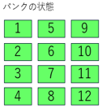 全バンク状態画面 バンクの状態 | NICR | バンク1が 不明 な場合 NIC起動直後 時 | 確認項目3の状態で（起動直後の状態） 状態表示画面にて バンクの状態 を確認する | 規定の場所に グレイ色でバンク番号が表示されていること | 「参考」シートの【状態表示】を参照 色、位置、文字を確認する |  | 未実施 |  |  |  |  | e
 |  |  | バンク1が 不明 な場合 通信エラー 時 | 確認項目3の状態で（LANケーブルを抜くなど） 状態表示画面にて バンクの状態 を確認する | 同上 | 同上 |  | 未実施 |  |  |  |  | e
 |  |  | バンク1が 正常 な場合 ※故障なし時 | 確認項目3の状態 プロアナで値を設定 SBCU_X_State_Inf1：00 00 00 00 00 00 00 00 状態表示画面にて バンクの状態 の色を確認する | 規定の場所に 緑色でバンク番号が表示されていること | 同上 |  | 未実施 | 参考：ES4_CAN通信仕様書.docx 4.1.2. SBCU_X_State_Inf1 → Fault level（故障レベル） |  |  |  | e
 |  |  | バンク1が 正常 な場合 ※軽故障発生時（レベル3） | 確認項目3の状態 プロアナで値を設定 SBCU_X_State_Inf1：00 00 00 00 00 00 00 03 状態表示画面にて バンクの状態 の色を確認する | 規定の場所に 緑色でバンク番号が表示されていること ※警告扱いにならない | 同上 |  | 未実施 |  |  |  |  | e
 |  |  | バンク1が 正常 な場合 ※軽故障発生時（レベル2） | 確認項目3の状態 プロアナで値を設定 SBCU_X_State_Inf1：00 00 00 00 00 00 00 02 状態表示画面にて バンクの状態 の色を確認する | 規定の場所に 緑色でバンク番号が表示されていること ※警告扱いにならない | 同上 |  | 未実施
 |  |  | バンク1が 警告 な場合 ※重故障発生時（レベル1） | 確認項目3の状態 プロアナで値を設定 SBCU_X_State_Inf1：00 00 00 00 00 00 00 01 状態表示画面にて バンクの状態 の色を確認する | 規定の場所に 赤色でバンク番号が表示されていること ※警告扱いになる | 同上 |  | 未実施
 |  |  | バンク6が 不明 な場合 NIC起動直後 時 | 確認項目3の状態で（起動直後の状態） 状態表示画面にて バンクの状態 を確認する | 規定の場所に グレイ色でバンク番号が表示されていること | 「参考」シートの【状態表示】を参照 色、位置、文字を確認する |  | 未実施 |  |  |  |  | e
 |  |  | バンク6が 不明 な場合 通信エラー 時 | 確認項目3の状態で（LANケーブルを抜くなど） 状態表示画面にて バンクの状態 を確認する | 同上 | 同上 |  | 未実施 |  |  |  |  | e
 |  |  | バンク6が 正常 な場合 ※故障なし時 | 確認項目3の状態 プロアナで値を設定 SBCU_X_State_Inf1：00 00 00 00 00 00 00 00 状態表示画面にて バンクの状態 の色を確認する | 規定の場所に 緑色でバンク番号が表示されていること | 同上 |  | 未実施 | 参考：ES4_CAN通信仕様書.docx 4.1.2. SBCU_X_State_Inf1 → Fault level（故障レベル） |  |  |  | e
 |  |  | バンク6が 正常 な場合 ※軽故障発生時（レベル3） | 確認項目3の状態 プロアナで値を設定 SBCU_X_State_Inf1：00 00 00 00 00 00 00 03 状態表示画面にて バンクの状態 の色を確認する | 規定の場所に 緑色でバンク番号が表示されていること ※警告扱いにならない | 同上 |  | 未実施
 |  |  | バンク6が 正常 な場合 ※軽故障発生時（レベル2） | 確認項目3の状態 プロアナで値を設定 SBCU_X_State_Inf1：00 00 00 00 00 00 00 02 状態表示画面にて バンクの状態 の色を確認する | 規定の場所に 緑色でバンク番号が表示されていること ※警告扱いにならない | 同上 |  | 未実施 |  |  |  |  | e
 |  |  | バンク6が 警告 な場合 ※重故障発生時（レベル1） | 確認項目3の状態 プロアナで値を設定 SBCU_X_State_Inf1：00 00 00 00 00 00 00 01 状態表示画面にて バンクの状態 の色を確認する | 規定の場所に 赤色でバンク番号が表示されていること ※警告扱いになる | 同上 |  | 未実施 |  |  |  |  | e
 |  |  | バンク12が 不明 な場合 NIC起動直後 時 | 確認項目3の状態で（起動直後の状態） 状態表示画面にて バンクの状態 を確認する | 規定の場所に グレイ色でバンク番号が表示されていること | 「参考」シートの【状態表示】を参照 色、位置、文字を確認する |  | 未実施
 |  |  | バンク12が 不明 な場合 通信エラー 時 | 確認項目3の状態で（LANケーブルを抜くなど） 状態表示画面にて バンクの状態 を確認する | 同上 | 同上 |  | 未実施 |  |  |  |  | e
 |  |  | バンク12が 正常 な場合 ※故障なし時 | 確認項目3の状態 プロアナで値を設定 SBCU_X_State_Inf1：00 00 00 00 00 00 00 00 状態表示画面にて バンクの状態 の色を確認する | 規定の場所に 緑色でバンク番号が表示されていること | 同上 |  | 未実施 | 参考：ES4_CAN通信仕様書.docx 4.1.2. SBCU_X_State_Inf1 → Fault level（故障レベル） |  |  |  | e
 |  |  | バンク12が 正常 な場合 ※軽故障発生時（レベル3） | 確認項目3の状態 プロアナで値を設定 SBCU_X_State_Inf1：00 00 00 00 00 00 00 03 状態表示画面にて バンクの状態 の色を確認する | 規定の場所に 緑色でバンク番号が表示されていること ※警告扱いにならない | 同上 |  | 未実施
 |  |  | バンク12が 正常 な場合 ※軽故障発生時（レベル2） | 確認項目3の状態 プロアナで値を設定 SBCU_X_State_Inf1：00 00 00 00 00 00 00 02 状態表示画面にて バンクの状態 の色を確認する | 規定の場所に 緑色でバンク番号が表示されていること ※警告扱いにならない | 同上 |  | 未実施
 |  |  | バンク12が 警告 な場合 ※重故障発生時（レベル1） | 確認項目3の状態 プロアナで値を設定 SBCU_X_State_Inf1：00 00 00 00 00 00 00 01 状態表示画面にて バンクの状態 の色を確認する | 規定の場所に 赤色でバンク番号が表示されていること ※警告扱いになる | 同上 |  | 未実施 |  |  |  |  | e
 |  | NICE | バンク1が 不明 な場合 NIC起動直後 時 | 確認項目3の状態で（起動直後の状態） 状態表示画面にて バンクの状態 を確認する | 規定の場所に グレイ色でバンク番号が表示されていること | 「参考」シートの【状態表示】を参照 色、位置、文字を確認する |  | 未実施 |  |  |  |  | e
 |  |  | バンク1が 不明 な場合 通信エラー 時 | 確認項目3の状態で（LANケーブルを抜くなど） 状態表示画面にて バンクの状態 を確認する | 同上 | 同上 |  | 未実施 |  |  |  |  | e
 |  |  | バンク1が 不明 な場合 バンク死活フラグが「死」 時 | 確認項目3の状態にして 状態表示画面にて バンクの状態 を確認する ※模擬ツールを使用する | 同上 | 同上 |  | 未実施 | 試験は模擬ツールを使用する QANo17にて回答 |  |  |  | e
 |  |  | バンク1が 正常（バンク死活フラグが「活」） な場合 | 同上 | 規定の場所に 緑色でバンク番号が表示されていること | 同上 |  | 未実施 | 試験は模擬ツールを使用する QANo17にて回答 |  |  |  | e
 |  |  | バンク1が 警告 な場合 ※警告=任意 | 同上 | 規定の場所に 緑色でバンク番号が表示されていること | 同上 |  | 未実施 |  |  |  |  | e
 |  |  | バンク6が 不明 な場合 NIC起動直後 時 | 確認項目3の状態で（起動直後の状態） 状態表示画面にて バンクの状態 を確認する | 規定の場所に グレイ色でバンク番号が表示されていること | 「参考」シートの【状態表示】を参照 色、位置、文字を確認する |  | 未実施 |  |  |  |  | e
 |  |  | バンク6が 不明 な場合 通信エラー 時 | 確認項目3の状態で（LANケーブルを抜くなど） 状態表示画面にて バンクの状態 を確認する | 同上 | 同上 |  | 未実施 |  |  |  |  | e
 |  |  | バンク6が 不明 な場合 バンク死活フラグが「死」 時 | 確認項目3の状態にして 状態表示画面にて バンクの状態 を確認する | 同上 | 同上 |  | 未実施 | 試験は模擬ツールを使用する QANo17にて回答 |  |  |  | e
 |  |  | バンク6が 正常（バンク死活フラグが「活」） な場合 | 同上 | 規定の場所に 緑色でバンク番号が表示されていること | 同上 |  | 未実施 | 試験は模擬ツールを使用する QANo17にて回答 |  |  |  | e
 |  |  | バンク6が 警告 な場合 ※警告=任意 | 同上 |  | 同上 |  | 未実施 |  |  |  |  | e
 |  |  | バンク12が 不明 な場合 NIC起動直後 時 | 確認項目3の状態で（起動直後の状態） 状態表示画面にて バンクの状態 を確認する | 規定の場所に グレイ色でバンク番号が表示されていること | 「参考」シートの【状態表示】を参照 色、位置、文字を確認する |  | 未実施 |  |  |  |  | e
 |  |  | バンク12が 不明 な場合 通信エラー 時 | 確認項目3の状態で（LANケーブルを抜くなど） 状態表示画面にて バンクの状態 を確認する | 同上 | 同上 |  | 未実施 |  |  |  |  | e
 |  |  | バンク12が 不明 な場合 バンク死活フラグが「死」 時 | 確認項目3の状態にして 状態表示画面にて バンクの状態 を確認する | 同上 | 同上 |  | 未実施 | 試験は模擬ツールを使用する QANo17にて回答 |  |  |  | e
 |  |  | バンク12が 正常（バンク死活フラグが「活」） な場合 | 同上 | 規定の場所に 緑色でバンク番号が表示されていること | 同上 |  | 未実施 | 試験は模擬ツールを使用する QANo17にて回答 |  |  |  | e
 |  |  | バンク12が 警告 な場合 ※警告=任意 | 同上 |  | 同上 |  | 未実施 |  |  |  |  | e | ▼ レベル
 | 全バンク状態画面 注意情報・発生中の警報 検知 | 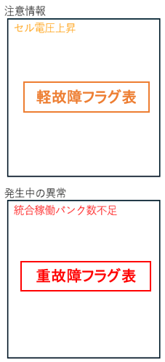 注意情報欄 軽故障（レベル2，3） | 電池温度上昇 | 故障コード：0x1012 |  |  |  | QA | 表示方法不明 QANo18 故障コードは TS_DR25-03_DRS_B7_LB2A_NICRログ保存仕様書(A) .xlsx 「フラグ情報補足」シート "2. バンク情報 BANK No.6" より取得 |  |  |  | e | 2
 |  |  | 電池温度上昇(軽) | 故障コード：0x1013 |  |  |  | QA |  |  |  |  | e | 3
 |  |  | 電池温度低下 | 故障コード：0x1022 |  |  |  | QA |  |  |  |  | e | 2
 |  |  | 電池温度低下(軽) | 故障コード：0x1023 |  |  |  | QA |  |  |  |  | e | 3
 |  |  | セル電圧上昇 | 故障コード：0x1032 |  |  |  | QA |  |  |  |  | e | 2
 |  |  | セル電圧上昇(軽) | 故障コード：0x1033 |  |  |  | QA |  |  |  |  | e | 3
 |  |  | セル電圧低下 | 故障コード：0x1042 |  |  |  | QA |  |  |  |  | e | 2
 |  |  | セル電圧低下(軽) | 故障コード：0x1043 |  |  |  | QA |  |  |  |  | e | 3
 |  |  | 充電側過電流 | 故障コード：0x1052 |  |  |  | QA |  |  |  |  | e | 2
 |  |  | 充電側過電流(軽) | 故障コード：0x1053 |  |  |  | QA |  |  |  |  | e | 3
 |  |  | 放電側過電流 | 故障コード：0x1062 |  |  |  | QA |  |  |  |  | e | 2
 |  |  | 放電側過電流(軽) | 故障コード：0x1063 |  |  |  | QA |  |  |  |  | e | 3
 |  |  | 電池ラック電圧上昇 | 故障コード：0x10A2 |  |  |  | QA |  |  |  |  | e | 2
 |  |  | 電池ラック電圧上昇(軽) | 故障コード：0x10A3 |  |  |  | QA |  |  |  |  | e | 3
 |  |  | 電池ラック電圧低下 | 故障コード：0x10B2 |  |  |  | QA |  |  |  |  | e | 2
 |  |  | 電池ラック電圧低下(軽) | 故障コード：0x10B3 |  |  |  | QA |  |  |  |  | e | 3
 |  |  | セル温度差上昇 | 故障コード：0x10D2 |  |  |  | QA |  |  |  |  | e | 2
 |  |  | セル温度差上昇(軽) | 故障コード：0x10D3 |  |  |  | QA |  |  |  |  | e | 3
 |  |  | セル電圧差上昇 | 故障コード：0x10E2 |  |  |  | QA |  |  |  |  | e | 2
 |  |  | セル電圧差上昇(軽) | 故障コード：0x10E3 |  |  |  | QA |  |  |  |  | e | 3
 |  |  | SOC低下 | 故障コード：0x10F3 |  |  |  | QA |  |  |  |  | e | 3
 |  |  | SOH低下 | 故障コード：0x1182 |  |  |  | QA |  |  |  |  | e | 2
 |  |  | SOH低下(軽) | 故障コード：0x1183 |  |  |  | QA |  |  |  |  | e | 3
 |  |  | 電池ラック内電圧値取得異常（高圧側オン時） | 故障コード：0x20B3 |  |  |  | QA |  |  |  |  | e | 3
 |  |  | 電池ラック絶縁取得異常 （高圧側オン時） | 故障コード：0x20D3 |  |  |  | QA |  |  |  |  | e | 3
 |  |  | SBCU-EPROM保存異常 | 故障コード：0x20F3 |  |  |  | QA |  |  |  |  | e | 3
 |  |  | スイッチギアNTC異常 | 故障コード：0x30B3 |  |  |  | QA |  |  |  |  | e | 3
 |  |  | SBCU起動断(軽) | 故障コード：0x5183 |  |  |  | QA |  |  |  |  | e | 3
 |  |  | スイッチギア内ファン異常 | 故障コード：0x90D3 |  |  |  | QA |  |  |  |  | e | 3
 |  |  | BMUバランサ断線 | 故障コード：0x5243 |  |  |  | QA |  |  |  |  | e | 3
 |  |  | 気圧検出異常 | 故障コード：0x52D3 |  |  |  | QA |  |  |  |  | e | 3
 |  | 発生中の異常欄 重故障（レベル1） | 電池温度異常上昇 | 故障コード：0x1011 |  |  |  | QA |  |  |  |  | e | 1
 |  |  | 電池温度異常低下 | 故障コード：0x1021 |  |  |  | QA |  |  |  |  | e | 1
 |  |  | セル電圧異常上昇 | 故障コード：0x1031 |  |  |  | QA |  |  |  |  | e | 1
 |  |  | セル電圧異常低下 | 故障コード：0x1041 |  |  |  | QA |  |  |  |  | e | 1
 |  |  | 充電側過電流短絡 | 故障コード：0x1051 |  |  |  | QA |  |  |  |  | e | 1
 |  |  | 放電側過電流短絡 | 故障コード：0x1061 |  |  |  | QA |  |  |  |  | e | 1
 |  |  | 電池ラック電圧異常上昇 | 故障コード：0x10A1 |  |  |  | QA |  |  |  |  | e | 1
 |  |  | 電池ラック電圧異常低下 | 故障コード：0x10B1 |  |  |  | QA |  |  |  |  | e | 1
 |  |  | セル温度差異常上昇 | 故障コード：0x10D1 |  |  |  | QA |  |  |  |  | e | 1
 |  |  | セル電圧差異常上昇 | 故障コード：0x10E1 |  |  |  | QA |  |  |  |  | e | 1
 |  |  | ラック電圧不一致 | 故障コード：0x1101 |  |  |  | QA |  |  |  |  | e | 1
 |  |  | SOH異常低下 | 故障コード：0x1181 |  |  |  | QA |  |  |  |  | e | 1
 |  |  | クラスタ間電流によるセル電圧保護作動 | 故障コード：0x1191 |  |  |  | QA |  |  |  |  | e | 1
 |  |  | BMU→SBCU通信遮断 | 故障コード：0x2011 |  |  |  | QA |  |  |  |  | e | 1
 |  |  | SBCU→MBCU通信遮断 | 故障コード：0x2081 |  |  |  | QA |  |  |  |  | e | 1
 |  |  | 電池ラック内電圧値取得異常（高圧側オフ時） | 故障コード：0x20B1 |  |  |  | QA |  |  |  |  | e | 1
 |  |  | 電池ラック外部電圧値取得異常 | 故障コード：0x20C1 |  |  |  | QA |  |  |  |  | e | 1
 |  |  | 電池ラック絶縁取得異常（高圧側オフ時） | 故障コード：0x20D3 |  |  |  | QA |  |  |  |  | e | 1
 |  |  | 電池ラック電流値取得異常 | 故障コード：0x20E1 |  |  |  | QA |  |  |  |  | e | 1
 |  |  | 計測IC通信遮断 | 故障コード：0x3171 |  |  |  | QA |  |  |  |  | e | 1
 |  |  | 高電圧BOX内正極主回路断線 | 故障コード：0x4011 |  |  |  | QA |  |  |  |  | e | 1
 |  |  | 高電圧BOX内負極主回路断線 | 故障コード：0x4021 |  |  |  | QA |  |  |  |  | e | 1
 |  |  | 高電圧BOX内プリチャージ リレー断線 | 故障コード：0x4051 |  |  |  | QA |  |  |  |  | e | 1
 |  |  | 高電圧BOX内正極主回路固着 | 故障コード：0x40F1 |  |  |  | QA |  |  |  |  | e | 1
 |  |  | 高電圧BOX内負極主回路固着 | 故障コード：0x4101 |  |  |  | QA |  |  |  |  | e | 1
 |  |  | 高電圧BOX内プリチャージ リレー固着 | 故障コード：0x4131 |  |  |  | QA |  |  |  |  | e | 1
 |  |  | 補助接点検出回路故障 | 故障コード：0x4141 |  |  |  | QA |  |  |  |  | e | 1
 |  |  | 外部短絡 | 故障コード：0x5011 |  |  |  | QA |  |  |  |  | e | 1
 |  |  | プリチャージ失敗 | 故障コード：0x5121 |  |  |  | QA |  |  |  |  | e | 1
 |  |  | SBCU起動断 | 故障コード：0x5181 |  |  |  | QA |  |  |  |  | e | 1
 |  |  | 設定不一致 | 故障コード：0x5191 |  |  |  | QA |  |  |  |  | e | 1
 |  |  | 電池熱暴走 | 故障コード：0x8021 |  |  |  | QA |  |  |  |  | e | 1
 |  |  | スイッチギアバルブ開 | 故障コード：0x8081 |  |  |  | QA |  |  |  |  | e | 1
 |  |  | スイッチギア絶縁スイッチ開放 | 故障コード：0x9011 |  |  |  | QA |  |  |  |  | e | 1
 |  |  | 高圧ボックス内のヒューズ（FU1）断 | 故障コード：0x9021 |  |  |  | QA |  |  |  |  | e | 1
 |  |  | 高圧ボックス内のヒューズ（FU2）断 | 故障コード：0x9031 |  |  |  | QA |  |  |  |  | e | 1
 |  |  | スイッチギア内温度 高 | 故障コード：0x9051 |  |  |  | QA |  |  |  |  | e | 1
 |  |  | スイッチギアリレー電源異常 | 故障コード：0x9061 |  |  |  | QA |  |  |  |  | e | 1
 |  |  | パック高圧コネクタ温度超過 | 故障コード：0x90A1 |  |  |  | QA |  |  |  |  | e | 1
 |  |  | ジャンクションボックス高圧 コネクタ温度超過 | 故障コード：0x90B1 |  |  |  | QA |  |  |  |  | e | 1
 |  |  | 抵抗温度超過 | 故障コード：0x90C1 |  |  |  | QA |  |  |  |  | e | 1
 |  |  | MSD温度超過 | 故障コード：0x90E1 |  |  |  | QA |  |  |  |  | e | 1
 |  |  | コネクタ温度超過 | 故障コード：0x90F1 |  |  |  | QA |  |  |  |  | e | 1
 |  |  | BMU電圧値取得異常 | 故障コード：0x51C1 |  |  |  | QA |  |  |  |  | e | 1
 |  |  | BMUセル電圧線断線 | 故障コード：0x51D1 |  |  |  | QA |  |  |  |  | e | 1
 |  |  | BMUセル電圧線短絡 | 故障コード：0x51E1 |  |  |  | QA |  |  |  |  | e | 1
 |  |  | BMU温度計測線異常 | 故障コード：0x51F1 |  |  |  | QA |  |  |  |  | e | 1
 |  |  | BMU温度計測線短絡 | 故障コード：0x5211 |  |  |  | QA |  |  |  |  | e | 1
 |  |  | BMU温度計測線断線 | 故障コード：0x5221 |  |  |  | QA |  |  |  |  | e | 1
 |  |  | BMU温度計測線故障 | 故障コード：0x5251 |  |  |  | QA |  |  |  |  | e | 1
 |  |  | BMU AFE通信遮断 | 故障コード：0x5261 |  |  |  | QA |  |  |  |  | e | 1
 |  |  | BMU SPI通信遮断 | 故障コード：0x5271 |  |  |  | QA |  |  |  |  | e | 1
 |  |  | BMU MOSFET短絡 | 故障コード：0x5281 |  |  |  | QA |  |  |  |  | e | 1
 |  |  | BMU TPL通信遮断 | 故障コード：0x5291 |  |  |  | QA |  |  |  |  | e | 1
 | 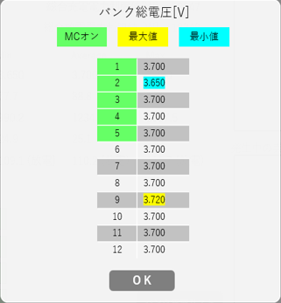 全バンク状態画面＞ バンク総電圧[V]画面 | レイアウト確認 | タイトル 確認 | 状態表示画面から １．[バンク電圧リスト]ボタンをクリックして、 バンク総電圧[V]画面に遷移する ２．確認項目3の確認を行う | "バンク総電圧[V]"が表示されていること | 期待値通りであること |  | 未実施 |  |  |  |  | e
 |  |  | 凡例 確認 | 同上 | 凡例が表示されていること ・[MCオン] 緑色 ・[最大値] 黄色 ・[最小値] 水色 | 「参考」シートの【状態表示】を参照 位置や順番も確認する |  | 未実施 |  |  |  |  | e
 |  |  | 項目 確認 | 同上 | バンク番号(1～12)と値が表示されていること 値の形式は float .000 であること | 「参考」シートの【状態表示】を参照 位置や順番も確認する |  | 未実施 |  |  |  |  | e
 |  |  | [OK]ボタン 確認 | 同上 | [OK]ボタンが表示されていること | 活性化され、クリックできること |  | 未実施 |  |  |  |  | e
 |  | 値表示 確認 | バンク1総電圧 最小値：0.0 | １．確認項目3の状態にする 状態表示画面から ２．[バンク電圧リスト]ボタンをクリックして、 バンク総電圧[V]画面に遷移する ３．確認項目3の確認を行う SBCU_X_Debug_Inf ：00 00 00 00 00 00 00 00 | 設定した値が float .000 形式で表示されていること | 期待値通りであること |  | 未実施 | ・「バンク総電圧[V]」値の許容範囲 0.0 – 2000.0[V] 桁は合ってる？ |  |  |  | e
 |  |  | バンク1総電圧 中間値：1000.0 | 同上 SBCU_X_Debug_Inf ：03 E8 00 00 00 00 00 00 | 同上 | 同上 |  | 未実施 |  |  |  |  | e
 |  |  | バンク1総電圧 最大値：2000.0 | 同上 SBCU_X_Debug_Inf ：07 D0 00 00 00 00 00 00 | 同上 | 同上 |  | 未実施 |  |  |  |  | e
 |  |  | バンク6総電圧 最小値：0.0 | 同上 SBCU_X_Debug_Inf ：00 00 00 00 00 00 00 00 | 同上 | 同上 |  | 未実施 |  |  |  |  | e
 |  |  | バンク6総電圧 中間値：1000.0 | 同上 SBCU_X_Debug_Inf ：03 E8 00 00 00 00 00 00 | 同上 | 同上 |  | 未実施 |  |  |  |  | e
 |  |  | バンク6総電圧 最大値：2000.0 | 同上 SBCU_X_Debug_Inf ：07 D0 00 00 00 00 00 00 | 同上 | 同上 |  | 未実施 |  |  |  |  | e
 |  |  | バンク12総電圧 最小値：0.0 | 同上 SBCU_X_Debug_Inf ：00 00 00 00 00 00 00 00 | 同上 | 同上 |  | 未実施 |  |  |  |  | e
 |  |  | バンク12総電圧 中間値：1000.0 | 同上 SBCU_X_Debug_Inf ：03 E8 00 00 00 00 00 00 | 同上 | 同上 |  | 未実施 |  |  |  |  | e
 |  |  | バンク12総電圧 最大値：2000.0 | 同上 SBCU_X_Debug_Inf ：07 D0 00 00 00 00 00 00 | 同上 | 同上 |  | 未実施 |  |  |  |  | e
 |  | 着色 確認 | バンク番号部分 バンク1 MCオン時 | １．確認項目3の状態にする 状態表示画面から ２．[バンク電圧リスト]ボタンをクリックして、 バンク総電圧[V]画面に遷移する ３．確認項目3の確認を行う ４．バンク番号の色を確認する ※設定手順 MBCU_Cmd_Info1：00 00 00 00 00 00 00 00 ※注意：MBCU_Cmd_Inf1 かも知れない | 対象のバンク番号が緑色であること | 期待値通りであること |  | 未実施 | MC オン/オフ 設定方法不明 TS_DR25-03_DRS_B7_LB2A_NICRログ保存仕様書(A) .xlsx 上では"MBCU_Cmd_Inf1"、 TS_DR25-03_DRS_B6_CAN通信仕様書.xlsx 上では "MBCU_Cmd_Info1"と表記されているので注意が必要 |  |  |  | e
 |  |  | バンク番号部分 バンク1 MCオフ時 | １．確認項目3の状態にする 状態表示画面から ２．[バンク電圧リスト]ボタンをクリックして、 バンク総電圧[V]画面に遷移する ３．確認項目3の確認を行う ４．バンク番号の色を確認する ※設定手順 MBCU_Cmd_Info1：00 01 00 00 00 00 00 00 ※注意：MBCU_Cmd_Inf1 かも知れない | 対象のバンク番号が白またはグレイであること ※バンク番号が奇数時はグレイ、偶数時は白になる。緑ではないこと。 | 同上 |  | 未実施 |  |  |  |  | e
 |  |  | バンク番号部分 バンク6 MCオン時 | １．確認項目3の状態にする 状態表示画面から ２．[バンク電圧リスト]ボタンをクリックして、 バンク総電圧[V]画面に遷移する ３．確認項目3の確認を行う ４．バンク番号の色を確認する | 対象のバンク番号が緑色であること | 期待値通りであること |  | 未実施 |  |  |  |  | e
 |  |  | バンク番号部分 バンク6 MCオフ時 | 同上 | 対象のバンク番号が白またはグレイであること ※バンク番号が奇数時はグレイ、偶数時は白になる。緑ではないこと。 | 同上 |  | 未実施 |  |  |  |  | e
 |  |  | バンク番号部分 バンク12 MCオン時 | １．確認項目3の状態にする 状態表示画面から ２．[バンク電圧リスト]ボタンをクリックして、 バンク総電圧[V]画面に遷移する ３．確認項目3の確認を行う ４．バンク番号の色を確認する | 対象のバンク番号が緑色であること | 期待値通りであること |  | 未実施 |  |  |  |  | e
 |  |  | バンク番号部分 バンク12 MCオフ時 | 同上 | 対象のバンク番号が白またはグレイであること ※バンク番号が奇数時はグレイ、偶数時は白になる。緑色ではないこと。 | 同上 |  | 未実施 |  |  |  |  | e
 |  |  | 値表示部分 バンク1 全バンク中、最小値 時 | １．確認項目3の状態にする 対象バンクをSBCU_X_Debug_Inf ：00 00 00 00 00 00 00 00 それ以外のバンクの値を0.1以上にする 状態表示画面から ２．[バンク電圧リスト]ボタンをクリックして、 バンク総電圧[V]画面に遷移する ３．確認項目3の確認を行う ４．バンク番号の色を確認する | 対象バンクの値が水色に着色されていること 他のバンクは水色ではないこと | 期待値通りであること |  | 未実施 |  |  |  |  | e
 |  |  | 値表示部分 バンク1 全バンク中、最大値 時 | １．確認項目3の状態にする 対象バンクをSBCU_X_Debug_Inf ：00 C0 00 00 00 00 00 00 それ以外のバンクの値を192未満にする 状態表示画面から ２．[バンク電圧リスト]ボタンをクリックして、 バンク総電圧[V]画面に遷移する ３．確認項目3の確認を行う ４．バンク番号の色を確認する | 対象バンクの値が黄色に着色されていること 他のバンクは黄色ではないこと | 同上 |  | 未実施 |  |  |  |  | e
 |  |  | 値表示部分 バンク6 全バンク中、最小値 時 | １．確認項目3の状態にする 対象バンクをSBCU_X_Debug_Inf ：00 00 00 00 00 00 00 00 それ以外のバンクの値を0.1以上にする 状態表示画面から ２．[バンク電圧リスト]ボタンをクリックして、 バンク総電圧[V]画面に遷移する ３．確認項目3の確認を行う ４．バンク番号の色を確認する | 対象バンクの値が水色に着色されていること 他のバンクは水色ではないこと | 期待値通りであること |  | 未実施 |  |  |  |  | e
 |  |  | 値表示部分 バンク6 全バンク中、最大値 時 | １．確認項目3の状態にする 対象バンクをSBCU_X_Debug_Inf ：00 C0 00 00 00 00 00 00 それ以外のバンクの値を192未満にする 状態表示画面から ２．[バンク電圧リスト]ボタンをクリックして、 バンク総電圧[V]画面に遷移する ３．確認項目3の確認を行う ４．バンク番号の色を確認する | 対象バンクの値が黄色に着色されていること 他のバンクは黄色ではないこと | 同上 |  | 未実施 |  |  |  |  | e
 |  |  | 値表示部分 バンク12 全バンク中、最小値 時 | １．確認項目3の状態にする 対象バンクをSBCU_X_Debug_Inf ：00 00 00 00 00 00 00 00 それ以外のバンクの値を0.1以上にする 状態表示画面から ２．[バンク電圧リスト]ボタンをクリックして、 バンク総電圧[V]画面に遷移する ３．確認項目3の確認を行う ４．バンク番号の色を確認する | 対象バンクの値が水色に着色されていること 他のバンクは水色ではないこと | 期待値通りであること |  | 未実施 |  |  |  |  | e
 |  |  | 値表示部分 バンク12 全バンク中、最大値 時 | １．確認項目3の状態にする 対象バンクをSBCU_X_Debug_Inf ：00 C0 00 00 00 00 00 00 それ以外のバンクの値を192未満にする 状態表示画面から ２．[バンク電圧リスト]ボタンをクリックして、 バンク総電圧[V]画面に遷移する ３．確認項目3の確認を行う ４．バンク番号の色を確認する | 対象バンクの値が黄色に着色されていること 他のバンクは黄色ではないこと | 同上 |  | 未実施 |  |  |  |  | e
 |  |  | 値表示部分 最小値バンク(同じ値)が複数 時 | １．確認項目3の状態にする バンク１，6，12を SBCU_X_Debug_Inf ：00 0A 00 00 00 00 00 00 他のバンクを SBCU_X_Debug_Inf ：00 10 00 00 00 00 00 00 状態表示画面から ２．[バンク電圧リスト]ボタンをクリックして、 バンク総電圧[V]画面に遷移する ３．確認項目3の確認を行う ４．バンク番号の色を確認する | 最小値全てに水色が着色されること バンク1、6、12が水色 その他のバンクは水色以外（黄色） | 期待値通りであること |  | 未実施 |  |  |  |  | e
 |  |  | 値表示部分 最大値バンク(同じ値)が複数 時 | １．確認項目3の状態にする バンク１，6，12を SBCU_X_Debug_Inf ：00 10 00 00 00 00 00 00 他のバンクを SBCU_X_Debug_Inf ：00 0A 00 00 00 00 00 00 状態表示画面から ２．[バンク電圧リスト]ボタンをクリックして、 バンク総電圧[V]画面に遷移する ３．確認項目3の確認を行う ４．バンク番号の色を確認する | 最大値全てに黄色が着色されること バンク1、6、12が黄色 その他のバンクは水色以外（水色） | 同上 |  | 未実施
 |  |  | 値表示部分 全てが同じ値 時 | １．確認項目3の状態にする 全バンクを SBCU_X_Debug_Inf ：00 1A 00 00 00 00 00 00 状態表示画面から ２．[バンク電圧リスト]ボタンをクリックして、 バンク総電圧[V]画面に遷移する ３．確認項目3の確認を行う ４．バンク番号の色を確認する | 全バンクが黄色であること | 同上 |  | 未実施 |  |  |  |  | e
 |  | 動作確認 | [OK]ボタンクリック | １．確認項目3の状態にする 状態表示画面から ２．[バンク電圧リスト]ボタンをクリックして、 バンク総電圧[V]画面に遷移する ３．[OK]ボタンをクリックする | バンク総電圧[V]画面が消えて 状態表示画面に戻ること | 期待値通りであること |  | 未実施 |  |  |  |  | e
1-1 | バンク○状態画面 画面レイアウト （NICR、NICE） | 全体 | パンくずリスト | 状態表示画面 画面レイアウト確認 | パンくず等が画面仕様書通りであること | 「参考」シートの【状態表示】を参照 パンくずリスト ">状態表示＞バンク○" が表示されていること | □NICR □NICE | 未実施 |  |  |  |  | e
1-2 |  | 項目名 | NICR | 状態表示画面 各項目名 表示されていることを確認する □一般 □管理者 □保守員 | ・充電状態（SOC）[%] ・総電圧[V] ・電池電流[A] ・直列セル数 ・直列モジュール数 ・電池容量[Ah] ・充電電流制限値[A] 保守員のみ表示 ・放電電流制限値[A] 保守員のみ表示 ・充電電力制限値[W] 保守員のみ表示 ・放電電力制限値[W] 保守員のみ表示 表形式 Min、Average、Max ・セル電圧[V](No.1～No.104) ・モジュール温度[℃] | ・充電状態（SOC）[%] float .0 ・総電圧[V] float .0 ・電池電流[A] float .0 ・直列セル数 int ・直列モジュール数 int ・電池容量[Ah] float .00 ・充電電流制限値[A] float .0 ・放電電流制限値[A] float .0 ・充電電力制限値[W] int ・放電電力制限値[W] int 表形式 Min、Average、Max ・セル電圧[V](No.1～No.104) float .000 ・モジュール温度[℃] float .0 | □NICR □保守員 □一般 □管理者 | 未実施 |  |  |  |  | e
1-2 |  |  | NICE | 状態表示画面 各項目名 表示されていることを確認する □一般 □管理者 □保守員 | ラベル："セル情報" 項目名："No."、"セル数" 各モジュールのセル数のみ表示されていること | 「参考」シートの【状態表示】の"■バンク○状態 画面"を参照 セル情報（セルNoとセル数）のみ表示されていること。セルNoは1～4、セル数は全て104であること。 | □NICE □保守員 □一般 □管理者 | 未実施 |  |  |  |  | e
1-3-1 |  | モジュール表示エリア | モジュールラベル | 状態表示画面 確認項目3を確認する | "モジュール1"～"モジュール4"が 表示されていること | 「参考」シートの【状態表示】の"■バンク○状態 画面"を参照 各モジュール名が表示されていること | □NICR | 未実施 |  |  |  |  | e
1-3-2 |  |  | 数、並び順 | 同上 | モジュール 1～4 が表示されていること | 「参考」シートの【状態表示】の"■バンク○状態 画面"を参照 左からモジュール1→モジュール4の順で表示されていること | □NICR | 未実施 |  |  |  |  | e
1-4-1 |  | 注意情報 エリア | ラベル 確認 | 状態表示画面 確認項目3を確認する | "注意情報"が表示されていること | 「参考」シートの【状態表示】の"■バンク○状態 画面"を参照」 期待値通りであること | □NICR | 未実施 |  |  |  |  | e
1-4-2 |  |  | 情報表示 | 同上 | 注意情報がある場合は オレンジ色 で情報名が記載されていること | 同上 | □NICR | 未実施 |  |  |  |  | e
1-5-1 |  | 発生中の異常 エリア | ラベル 確認 | 状態表示画面 確認項目3を確認する | "発生中の異常"が表示されていること | 「参考」シートの【状態表示】の"■バンク○状態 画面"を参照」 期待値通りであること | □NICR | 未実施 |  |  |  |  | e
1-5-2 |  |  | 情報表示 | 同上 | 発生中の異常情報がある場合は 赤色 で異常名が記載されていること | 同上 | □NICR | 未実施 |  |  |  |  | e
 |  | ボタン表示確認 | 異常発生箇所 ボタン表示 | 状態表示画面 確認項目3を確認する | [異常発生箇所]ボタン が表示されていること | 期待値通りであること | □NICR | 未実施 |  |  |  |  | e
 |  | 項目 値表示確認 | 設置バンク数 最小値：1 | プロアナで値を設定 BattDataFrameD1：01 00 00 00 00 00 00 00 全バンク状態画面 で確認項目3の内容を確認する | 確認項目3で設定した項目に 設定した値が表示されていること | 期待値通りであること | □NICR | 未実施 | 許容範囲：1～58 (01h～3Ah)
 |  |  | 設置バンク数 中間値：29 | プロアナで値を設定 BattDataFrameD1：1D 00 00 00 00 00 00 00 全バンク状態画面 で確認項目3の内容を確認する | 同上 | 同上 | □NICR | 未実施
 |  |  | 設置バンク数 最大値：58 | プロアナで値を設定 BattDataFrameD1：3A 00 00 00 00 00 00 00 全バンク状態画面 で確認項目3の内容を確認する | 同上 | 同上 | □NICR | 未実施
 |  |  | 稼働バンク数 最小値：1 | プロアナで値を設定 BattDataFrameD1：00 01 00 00 00 00 00 00 全バンク状態画面 で確認項目3の内容を確認する | 同上 | 同上 | □NICR | 未実施 | 許容範囲：1～58 (01h～3Ah)
 |  |  | 稼働バンク数 中間値：29 | プロアナで値を設定 BattDataFrameD1：00 1D 00 00 00 00 00 00 全バンク状態画面 で確認項目3の内容を確認する | 同上 | 同上 | □NICR | 未実施
 |  |  | 稼働バンク数 最大値：58 | プロアナで値を設定 BattDataFrameD1：00 3A 00 00 00 00 00 00 全バンク状態画面 で確認項目3の内容を確認する | 同上 | 同上 | □NICR | 未実施
 |  |  | 充電電力制限値 [W], 放電電力制限値 [W]表示確認 一般(guest)ログイン時 | １．確認項目3の条件でログインする ２．状態表示＞バンク1の画面に遷移する ３．充電電力制限値 [W], 放電電力制限値 [W] の表示有無を確認する | 充電電力制限値 [W], 放電電力制限値 [W] は 表示されていないこと | 期待値通りであること |  | 未実施
 |  |  | 充電電力制限値 [W], 放電電力制限値 [W]表示確認 管理者(admin)ログイン時 | 同上 | 同上 | 同上 |  | 未実施
 |  |  | 充電電力制限値 [W], 放電電力制限値 [W]表示確認 保守員(mainte)ログイン時 | 同上 | 充電電力制限値 [W], 放電電力制限値 [W] は 表示されていること | 同上 |  | 未実施
 |  |  | 充電電流制限値 [A]の値が -1 時 | 前提：保守員でログイン 確認項目3の状態にする １．状態表示＞バンク1の画面に遷移する ２．確認項目3の状態で値を確認する | 値が「-----」であること | 期待値通りであること |  | 未実施
 |  |  | 放電電流制限値 [A]の値が -1 時 | 前提：保守員でログイン 確認項目3の状態にする １．状態表示＞バンク1の画面に遷移する ２．確認項目3の状態で値を確認する | 同上 | 同上 |  | 未実施
 |  |  | 充電電力制限値 [W]の値が -1 時 | 前提：保守員でログイン 確認項目3の状態にする １．状態表示＞バンク1の画面に遷移する ２．確認項目3の状態で値を確認する | 同上 | 同上 |  | 未実施
 |  |  | 放電電力制限値 [W]の値が -1 時 | 前提：保守員でログイン 確認項目3の状態にする １．状態表示＞バンク1の画面に遷移する ２．確認項目3の状態で値を確認する | 同上 | 同上 |  | 未実施
 |  |  | 充電電流制限値[A] 最小値：0 | プロアナで値を設定 BattDataFrameD4：00 00 00 00 00 00 00 00 全バンク状態画面 で確認項目3の内容を確認する | 同上 | 同上 | □NICR | 未実施 | 許容範囲：0～4,294,967,295 (0000 0000h～FFFF FFFFh)
 |  |  | 充電電流制限値[A] 中間値：2,147,483,647 | プロアナで値を設定 BattDataFrameD4：7F FF FF FF 00 00 00 00 全バンク状態画面 で確認項目3の内容を確認する | 同上 | 同上 | □NICR | 未実施
 |  |  | 充電電流制限値[A] 最大値：4,294,967,295 | プロアナで値を設定 BattDataFrameD4：FF FF FF FF 00 00 00 00 全バンク状態画面 で確認項目3の内容を確認する | 同上 | 同上 | □NICR | 未実施
 |  |  | 放電電流制限値[A] 最小値：0 | プロアナで値を設定 BattDataFrameD4：00 00 00 00 00 00 00 00 全バンク状態画面 で確認項目3の内容を確認する | 同上 | 同上 | □NICR | 未実施
 |  |  | 放電電流制限値[A] 中間値：2,147,483,647 | プロアナで値を設定 BattDataFrameD4：00 00 00 00 7F FF FF FF 全バンク状態画面 で確認項目3の内容を確認する | 同上 | 同上 | □NICR | 未実施
 |  |  | 放電電流制限値[A] 最大値：4,294,967,295 | プロアナで値を設定 BattDataFrameD4：00 00 00 00 FF FF FF FF 全バンク状態画面 で確認項目3の内容を確認する | 同上 | 同上 | □NICR | 未実施
 |  |  | 充電電力制限値[W] 最小値：0 | プロアナで値を設定 BattDataFrameD3：00 00 00 00 00 00 00 00 全バンク状態画面 で確認項目3の内容を確認する | 同上 | 同上 | □NICR | 未実施
 |  |  | 充電電力制限値[W] 中間値：2,147,483,647 | プロアナで値を設定 BattDataFrameD3：7F FF FF FF 00 00 00 00 全バンク状態画面 で確認項目3の内容を確認する | 同上 | 同上 | □NICR | 未実施
 |  |  | 充電電力制限値[W] 最大値：4,294,967,295 | プロアナで値を設定 BattDataFrameD3：FF FF FF FF 00 00 00 00 全バンク状態画面 で確認項目3の内容を確認する | 同上 | 同上 | □NICR | 未実施
 |  |  | 放電電力制限値[W] 最小値：0 | プロアナで値を設定 BattDataFrameD3：00 00 00 00 00 00 00 00 全バンク状態画面 で確認項目3の内容を確認する | 同上 | 同上 | □NICR | 未実施
 |  |  | 放電電力制限値[W] 中間値：2,147,483,647 | プロアナで値を設定 BattDataFrameD3：00 00 00 00 7F FF FF FF 全バンク状態画面 で確認項目3の内容を確認する | 同上 | 同上 | □NICR | 未実施
 |  |  | 放電電力制限値[W] 最大値：4,294,967,295 | プロアナで値を設定 BattDataFrameD3：00 00 00 00 FF FF FF FF 全バンク状態画面 で確認項目3の内容を確認する | 同上 | 同上 | □NICR | 未実施
 |  |  | セル電圧[V] Min、Average、Max 確認 バンク最低セル電圧：0.000 バンク平均セル電圧：7.000 バンク最高セル電圧：15.000 （NICEのみ） | １．確認項目3の通りに各バンクに値を設定する ２．状態表示画面のセル電圧 Min、Average、Max の値表示を確認する SBCU1_Extrem_Inf1に 00 0F 00 00 00 07 00 00 を設定する ※許容範囲：0.000~15.000 SBCU1_Extrem_Inf1 は 最高、最低、平均 の順番 | Minに 0.000 Averageに 7.000 Maxに 15.000 が表示されること | 同上 | □NICR | 未実施 | 試験内容は合ってる？ 許容範囲：0.000～15.000 参照：ES4_CAN通信仕様書.docx 4.1.10. SBCU_X_SOP_Inf3(X = 1,2,3,…,12) P.14
 |  |  | セル電圧[V] Min、Average、Max 確認 バンク最低セル電圧：0.000 バンク平均セル電圧：0.000 バンク最高セル電圧：0.000 （NICEのみ） | １．確認項目3の通りに各バンクに値を設定する ２．状態表示画面のセル電圧 Min、Average、Max の値表示を確認する SBCU1_Extrem_Inf1に 00 00 00 00 00 00 00 00 を設定する ※許容範囲：0.000~15.000 SBCU1_Extrem_Inf1 は 最高、最低、平均 の順番 | Minに 0.000 Averageに 0.000 Maxに 0.000 が表示されること | 同上 | □NICR | 未実施 | 試験内容は合ってる？
 |  |  | セル電圧[V] Min、Average、Max 確認 バンク最低セル電圧：15.000 バンク平均セル電圧：15.000 バンク最高セル電圧：15.000 （NICEのみ） | １．確認項目3の通りに各バンクに値を設定する ２．状態表示画面のセル電圧 Min、Average、Max の値表示を確認する SBCU1_Extrem_Inf1に 00 0F 00 0F 00 0F 00 00 を設定する ※許容範囲：0.000~15.000 SBCU1_Extrem_Inf1 は 最高、最低、平均 の順番 | Minに 15.00 Averageに 15.00 Maxに 15.00 が表示されること | 同上 | □NICR | 未実施 | 試験内容は合ってる？
 |  |  | セル電圧[V] Min、Average、Max 確認 バンク最低セル電圧：15.000 バンク平均セル電圧：7.000 バンク最高セル電圧：0.000 （NICEのみ） | １．確認項目3の通りに各バンクに値を設定する ２．状態表示画面のセル電圧 Min、Average、Max の値表示を確認する SBCU1_Extrem_Inf1に 00 00 00 0F 00 07 00 00 を設定する ※許容範囲：0.000~15.000 SBCU1_Extrem_Inf1 は 最高、最低、平均 の順番 | Minに 15.000 Averageに 7.000 Maxに 0.000 が表示されること | 同上 | □NICR | 未実施 | 期待値欄に記載した値は合っている？
 |  |  | セル電圧[V] Min、Average、Max 確認 バンク最低セル電圧：7.000 バンク平均セル電圧：15.000 バンク最高セル電圧：0.000 （NICEのみ） | １．確認項目3の通りに各バンクに値を設定する ２．状態表示画面のセル電圧 Min、Average、Max の値表示を確認する SBCU1_Extrem_Inf1に 00 00 00 07 00 0F 00 00 を設定する ※許容範囲：0.000~15.000 SBCU1_Extrem_Inf1 は 最高、最低、平均 の順番 | Minに 7.000 Averageに 15.000 Maxに 0.000 が表示されること | 同上 | □NICR | 未実施 | 期待値欄に記載した値は合っている？
 |  |  | 充電状態(SOC)[%] 最小値： （NICEのみ） |  | 同上 | 同上 | □NICR | QA | 充電状態(SOC) 資料不明 QANo19
 |  |  | 充電状態(SOC)[%] 中間値： （NICEのみ） |  | 同上 | 同上 | □NICR | QA | 充電状態(SOC) 資料不明 QANo19
 |  |  | 充電状態(SOC)[%] 最大値： （NICEのみ） |  | 同上 | 同上 | □NICR | QA | 充電状態(SOC) 資料不明 QANo19
 |  |  | 総電圧[V] 最小値： （NICEのみ） |  | 同上 | 同上 | □NICR | QA | 総電圧 資料不明 QANo19
 |  |  | 総電圧[V] 中間値： （NICEのみ） |  | 同上 | 同上 | □NICR | QA | 総電圧 資料不明 QANo19
 |  |  | 総電圧[V] 最大値： （NICEのみ） |  | 同上 | 同上 | □NICR | QA | 総電圧 資料不明 QANo19
 |  |  | バンク○モジュール○セル電圧 画面 セル電圧[V](No.1～No.104) （NICRのみ） | １．対象バンク（1～12 任意）のセル電圧を設定する 値は「状態表示_セル電圧」シートにて作成する ２．状態表示画面の"バンクの状態"エリアから 1で設定したバンク番号をクリックして バンク○状態画面に遷移する SBCU1_Extrem_Inf1に 00 00 00 07 00 0F 00 00 を設定する ※許容範囲：0.000~15.000 SBCU1_Extrem_Inf1 は 最高、最低、平均 の順番 | 同上 | 同上 | □NICR | 未実施 | 資料はあるけど、内容が分からない QANo21
 |  |  | セル電圧[V](No.1～No.104) 中間値： （NICRのみ） |  | 同上 | 同上 | □NICR | 未実施 | 資料はあるけど、内容が分からない QANo21
 |  |  | セル電圧[V](No.1～No.104) 最大値： （NICRのみ） |  | 同上 | 同上 | □NICR | 未実施 | 資料はあるけど、内容が分からない QANo21
 |  |  | モジュール温度[℃] Min、Average、Max 確認 最小値：-3276.8 平均値：0.0 最高値：3276.7 （NICRのみ） | プロアナで値を設定 モジュール温度[℃] 範囲：-3276.8~3276.7 BattDataFrameB3：7F FF 00 00 80 00 00 00 | Minに -3276.8 Averageに 0.0 Maxに 3276.7 が表示されること | 同上 | □NICR | 未実施 | ES4_CAN通信仕様書.docx P.25 "4.2.4. BattDataFrameB3" 合ってる？
 |  |  | モジュール温度[℃] Min、Average、Max 確認 最小値：-3276.8 平均値：-3276.8 最高値：-3276.8 （NICRのみ） | プロアナで値を設定 モジュール温度[℃] 範囲：-3276.8~3276.7 BattDataFrameB3に 80 00 80 00 80 00 00 00 を設定する | Minに -3276.8 Averageに -3276.8 Maxに -3276.8 が表示されること | 同上 | □NICR | 未実施
 |  |  | モジュール温度[℃] Min、Average、Max 確認 最小値：3276.7 平均値：3276.7 最高値：3276.7 （NICRのみ） | プロアナで値を設定 モジュール温度[℃] 範囲：-3276.8~3276.7 BattDataFrameB3に 7F FF 7F FF 7F FF 00 00 を設定する | Minに 3276.7 Averageに 3276.7 Maxに 3276.7 が表示されること | 同上 | □NICR | 未実施
 |  |  | モジュール温度[℃] Min、Average、Max 確認 最小値：3276.7 平均値：0.0 最高値：-3276.8 （NICRのみ） | プロアナで値を設定 モジュール温度[℃] 範囲：-3276.8~3276.7 BattDataFrameB3に 80 00 00 00 7F FF 00 00 を設定する | Minに 3276.7 Averageに 0.0 Maxに -3276.8 が表示されること | 同上 | □NICR | 未実施
 |  |  | モジュール温度[℃] Min、Average、Max 確認 最小値：0.0 平均値：3276.7 最高値：-3276.8 （NICRのみ） | プロアナで値を設定 モジュール温度[℃] 範囲：-3276.8~3276.7 BattDataFrameB3に 80 00 7F FF 00 00 00 00 を設定する | Minに 0.0 Averageに 3276.7 Maxに -3276.8 が表示されること | 同上 | □NICR | 未実施
 |  |  | 電池電流[A] 最小値： |  | 同上 | 同上 | □NICR | QA | 電池電流 資料不明 QANo19
 |  |  | 電池電流[A] 中間値： |  | 同上 | 同上 | □NICR | QA | 電池電流 資料不明 QANo19
 |  |  | 電池電流[A] 最大値： |  | 同上 | 同上 | □NICR | QA | 電池電流 資料不明 QANo19
 |  |  | セル数（NICEのみ） 最小値： |  | 同上 | 同上 | □NICE | QA | セル数 資料不明 QANo19
 |  |  | セル数（NICEのみ） 中間値： |  | 同上 | 同上 | □NICE | QA | セル数 資料不明 QANo19
 |  |  | セル数（NICEのみ） 最大値： | 水色：セル電圧1 | 同上 | 同上 | □NICE | QA | セル数 資料不明 QANo19
 | バンク○状態画面 モジュール表示エリア | バンク1の状態表示画面 モジュール1 画面遷移確認 | ［Ｖ］ボタン | 確認項目2の［Ｖ］ボタンをクリックする | 選択中バンクの モジュール1のセル電圧一覧が表示されること | 期待値通りであること |  | 未実施 |  |  |  |  | e
 |  |  | ［℃］ボタン | 確認項目2の［℃］ボタンをクリックする | 選択中バンクの モジュール1のモジュール温度一覧が表示されること | 同上 |  | 未実施 |  |  |  |  | e
 |  | バンク4の状態表示画面 モジュール2 画面遷移確認 | ［Ｖ］ボタン | 確認項目2の［Ｖ］ボタンをクリックする | 選択中バンクの モジュール2のセル電圧一覧が表示されること | 期待値通りであること |  | 未実施 |  |  |  |  | e
 |  |  | ［℃］ボタン | 確認項目2の［℃］ボタンをクリックする | 選択中バンクの モジュール2のモジュール温度一覧が表示されること | 同上 |  | 未実施 |  |  |  |  | e
 |  | バンク8の状態表示画面 モジュール3 画面遷移確認 | ［Ｖ］ボタン | 確認項目2の［Ｖ］ボタンをクリックする | 選択中バンクの モジュール3のセル電圧一覧が表示されること | 期待値通りであること |  | 未実施 |  |  |  |  | e
 |  |  | ［℃］ボタン | 確認項目2の［℃］ボタンをクリックする | 選択中バンクの モジュール3のモジュール温度一覧が表示されること | 同上 |  | 未実施 |  |  |  |  | e
 |  | バンク12の状態表示画面 モジュール4 画面遷移確認 | ［Ｖ］ボタン | 確認項目2の［Ｖ］ボタンをクリックする | 選択中バンクの モジュール4のセル電圧一覧が表示されること | 期待値通りであること |  | 未実施 |  |  |  |  | e
 |  |  | ［℃］ボタン | 確認項目2の［℃］ボタンをクリックする | 選択中バンクの モジュール4のモジュール温度一覧が表示されること | 同上 |  | 未実施 |  |  |  |  | e
 |  | バンク1の状態表示画面 モジュール1 値表示確認 | セル電圧確認 | １．確認対象のバンク1とモジュール1のセル電圧を設定する 値は「状態表示_セル電圧」シートにて作成する ２．状態表示画面の"バンクの状態"エリアから 1で設定したバンク1をクリックして 状態表示>バンク1画面に遷移する ３．モジュール1[Ｖ]をクリックする ４．セル電圧一覧が表示されるので、設定した値と差異がないかを確認する | 設定したバンクのモジュールの値が 全て設定値と同じであること | 期待値通りであること |  | 未実施 | データは作成できるが、設定方法が不明かもしれない。 実施時に一度確認が必要。 |  |  |  | e
 |  |  | モジュール温度確認 | １．確認対象のバンク1とモジュール1のセル電圧を設定する 値は「状態表示_モジュール温度」シートにて作成する ２．状態表示画面の"バンクの状態"エリアから 1で設定したバンク1をクリックして 状態表示>バンク1画面に遷移する ３．モジュール1[℃]をクリックする ４．モジュール温度一覧が表示されるので、設定した値と差異がないかを確認する | 同上 | 同上 |  | 未実施 |  |  |  |  | e
 |  | バンク4の状態表示画面 モジュール2 値表示確認 | セル電圧確認 | １．確認対象のバンク4とモジュール2のセル電圧を設定する 値は「状態表示_セル電圧」シートにて作成する ２．状態表示画面の"バンクの状態"エリアから 1で設定したバンク4をクリックして 状態表示>バンク4画面に遷移する ３．モジュール2[Ｖ]をクリックする ４．セル電圧一覧が表示されるので、設定した値と差異がないかを確認する | 設定したバンクのモジュールの値が 全て設定値と同じであること | 期待値通りであること |  | 未実施 |  |  |  |  | e
 |  |  | モジュール温度確認 | １．確認対象のバンク4とモジュール2のセル電圧を設定する 値は「状態表示_モジュール温度」シートにて作成する ２．状態表示画面の"バンクの状態"エリアから 1で設定したバンク4をクリックして 状態表示>バンク4画面に遷移する ３．モジュール2[℃]をクリックする ４．モジュール温度一覧が表示されるので、設定した値と差異がないかを確認する | 同上 | 同上 |  | 未実施 |  |  |  |  | e
 |  | バンク8の状態表示画面 モジュール3 値表示確認 | セル電圧確認 | １．確認対象のバンク8とモジュール3のセル電圧を設定する 値は「状態表示_セル電圧」シートにて作成する ２．状態表示画面の"バンクの状態"エリアから 1で設定したバンク8をクリックして 状態表示>バンク8画面に遷移する ３．モジュール3[Ｖ]をクリックする ４．セル電圧一覧が表示されるので、設定した値と差異がないかを確認する | 設定したバンクのモジュールの値が 全て設定値と同じであること | 期待値通りであること |  | 未実施 |  |  |  |  | e
 |  |  | モジュール温度確認 | １．確認対象のバンク8とモジュール3のセル電圧を設定する 値は「状態表示_モジュール温度」シートにて作成する ２．状態表示画面の"バンクの状態"エリアから 1で設定したバンク8をクリックして 状態表示>バンク8画面に遷移する ３．モジュール3[℃]をクリックする ４．モジュール温度一覧が表示されるので、設定した値と差異がないかを確認する | 同上 | 同上 |  | 未実施 |  |  |  |  | e
 |  | バンク12の状態表示画面 モジュール4 値表示確認 | セル電圧確認 | １．確認対象のバンク12とモジュール4のセル電圧を設定する 値は「状態表示_セル電圧」シートにて作成する ２．状態表示画面の"バンクの状態"エリアから 1で設定したバンク12をクリックして 状態表示>バンク12画面に遷移する ３．モジュール4[Ｖ]をクリックする ４．セル電圧一覧が表示されるので、設定した値と差異がないかを確認する | 設定したバンクのモジュールの値が 全て設定値と同じであること | 期待値通りであること |  | 未実施 |  |  |  |  | e
 |  |  | モジュール温度確認 | １．確認対象のバンク12とモジュール4のセル電圧を設定する 値は「状態表示_モジュール温度」シートにて作成する ２．状態表示画面の"バンクの状態"エリアから 1で設定したバンク12をクリックして 状態表示>バンク12画面に遷移する ３．モジュール4[℃]をクリックする ４．モジュール温度一覧が表示されるので、設定した値と差異がないかを確認する | 同上 | 同上 |  | 未実施 |  |  |  |  | e
 |  | 異常発生箇所画面 値表示確認 軽故障 | BMUバランサ断線 モジュール１、BMU１ | 前提：確認項目3の異常項目を設定する １．状態表示画面から任意のバンクをクリックする ２．選択したバンクの状態 画面の[異常発生箇所]ボタンをクリックする ３．異常項目欄と発生箇所欄を確認する | 異常項目欄に前提で設定した異常項目名、 発生箇所欄に前提で設定した発生箇所 が表示されていること | 期待値通りであること |  | QA | 異常項目、BMU設定方法が不明 QANo23
 |  |  | 気圧検出異常 モジュール４、BMU２ | 同上 | 同上 | 同上 |  | QA
 |  | 異常発生箇所画面 値表示確認 重故障 | BMU電圧値取得異常 モジュール１、BMU１ | 前提：確認項目3の異常項目を設定する １．状態表示画面から任意のバンクをクリックする ２．選択したバンクの状態 画面の[異常発生箇所]ボタンをクリックする ３．異常項目欄と発生箇所欄を確認する | 異常項目欄に前提で設定した異常項目名、 発生箇所欄に前提で設定した発生箇所 が表示されていること | 期待値通りであること |  | QA | 異常項目、BMU設定方法が不明 QANo23
 |  |  | BMUセル電圧線断線 モジュール1、BMU1 | 同上 | 同上 | 同上 |  | QA
 |  |  | BMUセル電圧線短絡 モジュール1、BMU2 | 同上 | 同上 | 同上 |  | QA
 |  |  | BMU温度計測線異常 モジュール2、BMU1 | 同上 | 同上 | 同上 |  | QA
 |  |  | BMU温度計測線短絡 モジュール2、BMU2 | 同上 | 同上 | 同上 |  | QA
 |  |  | BMU温度計測線断線 モジュール3、BMU1 | 同上 | 同上 | 同上 |  | QA
 |  |  | BMU温度計測線故障 モジュール3、BMU2 | 同上 | 同上 | 同上 |  | QA
 |  |  | BMU AFE通信遮断 モジュール4、BMU1 | 同上 | 同上 | 同上 |  | QA
 |  |  | BMU SPI通信遮断 モジュール4、BMU2 | 同上 | 同上 | 同上 |  | QA
 |  |  | BMU MOSFET短絡 モジュール1、BMU1 | 同上 | 同上 | 同上 |  | QA
 |  |  | BMU TPL通信遮断 モジュール1、BMU2 | 同上 | 同上 | 同上 |  | QA |  |  |  |  | e
 | バンク○状態画面 >セル電圧一覧 画面 | 画面レイアウト確認 | 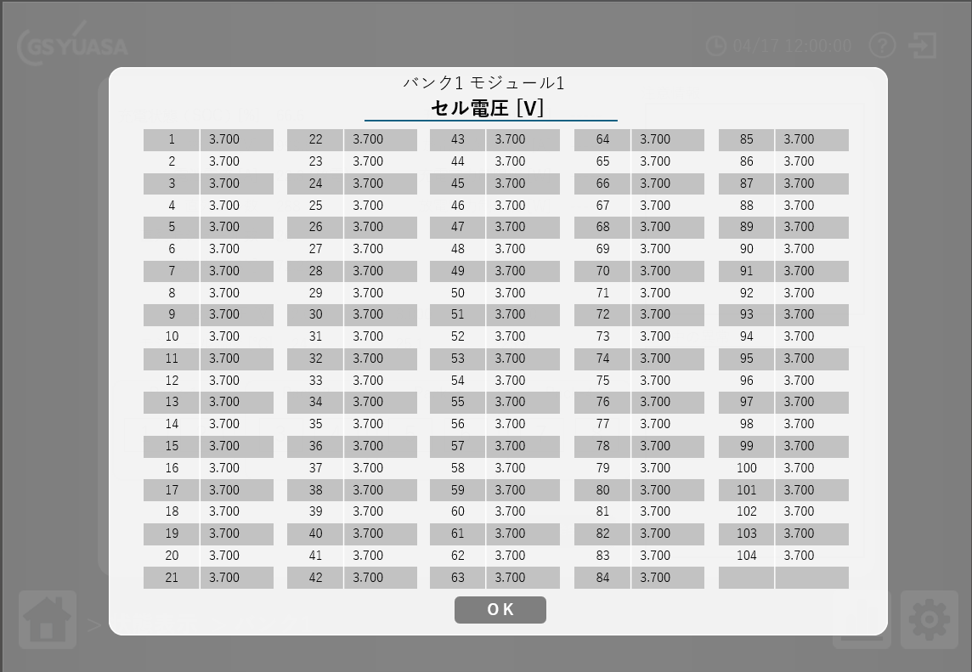 - | ２．状態表示画面の"バンクの状態"エリアから 任意のバンクをクリックして 状態表示>バンク○画面に遷移する ３．任意モジュールの[Ｖ]をクリックする ４．セル電圧一覧が表示されるので、表示されているコントロールなどの状態を確認する | 画面が正常に表示されていること | 「参考」シートの【状態表示】の"■バンク○状態 画面"を参照」 ・ラベル：バンク番号 モジュール番号 ・ラベル："セル電圧［Ｖ］" ・ボタン：[OK] が表示されていること ・セル総数は104であること |  | 未実施 | 表示される値が全て同じかどうかを確認中 QANo22 |  |  |  | e
 | バンク○状態画面 >モジュール温度一覧 画面 | 画面レイアウト確認 | 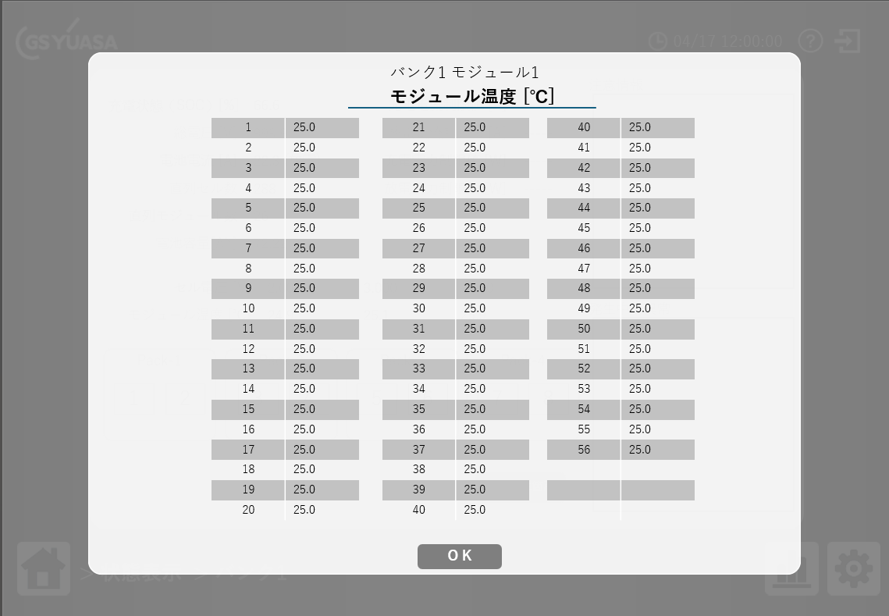 - | ２．状態表示画面の"バンクの状態"エリアから 任意のバンクをクリックして 状態表示>バンク○画面に遷移する ３．任意モジュールの[℃]をクリックする ４．モジュール温度一覧が表示されるので、表示されているコントロールなどの状態を確認する | 画面が正常に表示されていること | 「参考」シートの【状態表示】の"■バンク○状態 画面"を参照」 ・ラベル：バンク番号 モジュール番号 ・ラベル："モジュール温度［℃］" ・ボタン：[OK] が表示されていること ・モジュール総数は56であること |  | 未実施 | 表示される値が全て同じかどうかを確認中 QANo22 |  |  |  | e
 | 状態表示＞バンク○状態画面 | 表示確認 充電電力制限値 [W], 放電電力制限値 [W] | 充電電力制限値, 放電電力制限値表示確認 一般(guest)ログイン時 | １．確認項目3の条件でログインする ２．状態表示＞バンク○の画面に遷移する バンクは1～12 の内任意 ３．充電電力制限値 [W], 放電電力制限値 [W] の表示有無を確認する | 充電電力制限値 [W], 放電電力制限値 [W] は 表示されていないこと | 期待値通りであること |  | 未実施 |  |  |  |  | e
 |  |  | 充電電力制限値, 放電電力制限値表示確認 管理者(admin)ログイン時 | 同上 | 同上 | 同上 |  | 未実施 |  |  |  |  | e
 |  |  | 充電電力制限値, 放電電力制限値表示確認 保守員(mainte)ログイン時 | 同上 | 充電電力制限値 [W], 放電電力制限値 [W] は 表示されていること | 同上 |  | 未実施 |  |  |  |  | e
 |  |  | 充電電流制限値 [A]の値が -1 時 | 前提：保守員でログイン 確認項目3の状態にする １．状態表示＞バンク○の画面に遷移する バンクは1～12 の内任意 ２．確認項目3の状態で値を確認する | 値が「-----」であること | 期待値通りであること |  | 未実施 |  |  |  |  | e
 |  |  | 放電電流制限値 [A]の値が -1 時 | 前提：保守員でログイン 確認項目3の状態にする １．状態表示＞バンク○の画面に遷移する バンクは1～12 の内任意 ２．確認項目3の状態で値を確認する | 同上 | 同上 |  | 未実施 |  |  |  |  | e
 |  |  | 充電電力制限値 [W]の値が -1 時 | 前提：保守員でログイン 確認項目3の状態にする １．状態表示＞バンク○の画面に遷移する バンクは1～12 の内任意 ２．確認項目3の状態で値を確認する | 同上 | 同上 |  | 未実施 |  |  |  |  | e
 |  |  | 放電電力制限値 [W]の値が -1 時 | 前提：保守員でログイン 確認項目3の状態にする １．状態表示＞バンク○の画面に遷移する バンクは1～12 の内任意 ２．確認項目3の状態で値を確認する | 同上 | 同上 |  | 未実施 |  |  |  |  | e
 |  |  | 充電電力制限値 [W], 放電電力制限値 [W]表示確認 一般(guest)ログイン時 | １．確認項目3の条件でログインする ２．状態表示＞バンク○の画面に遷移する バンクは1～12 の内任意 ３．充電電力制限値 [W], 放電電力制限値 [W] の表示有無を確認する | 充電電力制限値 [W], 放電電力制限値 [W] は 表示されていないこと | 期待値通りであること |  | 未実施 |  |  |  |  | e
 |  |  | 充電電力制限値 [W], 放電電力制限値 [W]表示確認 管理者(admin)ログイン時 | 同上 | 同上 | 同上 |  | 未実施 |  |  |  |  | e
 |  |  | 充電電力制限値 [W], 放電電力制限値 [W]表示確認 保守員(mainte)ログイン時 | 同上 | 充電電力制限値 [W], 放電電力制限値 [W] は 表示されていること | 同上 |  | 未実施 |  |  |  |  | e
 |  |  | 充電電流制限値 [A]の値が -1 時 | 前提：保守員でログイン 確認項目3の状態にする １．状態表示＞バンク○の画面に遷移する バンクは1～12 の内任意 ２．確認項目3の状態で値を確認する | 値が「-----」であること | 期待値通りであること |  | 未実施 |  |  |  |  | e
 |  |  | 放電電流制限値 [A]の値が -1 時 | 前提：保守員でログイン 確認項目3の状態にする １．状態表示＞バンク○の画面に遷移する バンクは1～12 の内任意 ２．確認項目3の状態で値を確認する | 同上 | 同上 |  | 未実施 |  |  |  |  | e
 |  |  | 充電電力制限値 [W]の値が -1 時 | 前提：保守員でログイン 確認項目3の状態にする １．状態表示＞バンク○の画面に遷移する バンクは1～12 の内任意 ２．確認項目3の状態で値を確認する | 同上 | 同上 |  | 未実施 |  |  |  |  | e
 |  |  | 放電電力制限値 [W]の値が -1 時 | 前提：保守員でログイン 確認項目3の状態にする １．状態表示＞バンク○の画面に遷移する バンクは1～12 の内任意 ２．確認項目3の状態で値を確認する | 同上 | 同上 |  | 未実施 |  |  |  |  | e
 | 状態表示＞バンク○状態画面 ＞異常発生箇所画面 | 表示確認 | 異常発生箇所 一覧 項目名 確認 | １．状態表示＞バンク○の画面に遷移する バンクは1～12 の内任意 ２．[異常発生箇所]ボタンをクリックする ３．異常発生箇所 画面が |  |  |  | 未実施 |  |  |  |  | e
 |  |  |  |  |  |  |  |  |  |  |  |  | e
 |  |  |  |  |  |  |  |  |  |  |  |  | e
 |  |  |  |  |  |  |  |  |  |  |  |  | e
 |  |  |  |  |  |  |  |  |  |  |  |  | e
 |  |  |  |  |  |  |  |  |  |  |  |  | e
 |  |  |  |  |  |  |  |  |  |  |  |  | e
 |  |  |  |  |  |  |  |  |  |  |  |  | e
 |  |  |  |  |  |  |  |  |  |  |  |  | e
 |  |  |  |  |  |  |  |  |  |  |  |  | e
 |  |  |  |  |  |  |  |  |  |  |  |  | e
 |  |  |  |  |  |  |  |  |  |  |  |  | e
 |  |  |  |  |  |  |  |  |  |  |  |  | e
 |  |  |  |  |  |  |  |  |  |  |  |  | e
 |  |  |  |  |  |  |  |  |  |  |  |  | e
 |  |  |  |  |  |  |  |  |  |  |  |  | e
 |  |  |  |  |  |  |  |  |  |  |  |  | e
 |  |  |  |  |  |  |  |  |  |  |  |  | e
 |  |  |  |  |  |  |  |  |  |  |  |  | e
 |  |  |  |  |  |  |  |  |  |  |  |  | e
 |  |  |  |  |  |  |  |  |  |  |  |  | e
 |  |  |  |  |  |  |  |  |  |  |  |  | e
 |  |  |  |  |  |  |  |  |  |  |  |  | e
 |  |  |  |  |  |  |  |  |  |  |  |  | e
 |  |  |  |  |  |  |  |  |  |  |  |  | e
 |  |  |  |  |  |  |  |  |  |  |  |  | e
 |  |  |  |  |  |  |  |  |  |  |  |  | e
 |  |  |  |  |  |  |  |  |  |  |  |  | e
 |  |  |  |  |  |  |  |  |  |  |  |  | e
 |  |  |  |  |  |  |  |  |  |  |  |  | e
 |  |  |  |  |  |  |  |  |  |  |  |  | e
 |  |  |  |  |  |  |  |  |  |  |  |  | e
 |  |  |  |  |  |  |  |  |  |  |  |  | e
 |  |  |  |  |  |  |  |  |  |  |  |  | e
 |  |  |  |  |  |  |  |  |  |  |  |  | e
 |  |  |  |  |  |  |  |  |  |  |  |  | e
 |  |  |  |  |  |  |  |  |  |  |  |  | e
 |  |  |  |  |  |  |  |  |  |  |  |  | e
 |  |  |  |  |  |  |  |  |  |  |  |  | e
 |  |  |  |  |  |  |  |  |  |  |  |  | e
 |  |  |  |  |  |  |  |  |  |  |  |  | e
 |  |  |  |  |  |  |  |  |  |  |  |  | e
 |  |  |  |  |  |  |  |  |  |  |  |  | e
 |  |  |  |  |  |  |  |  |  |  |  |  | e
 |  |  |  |  |  |  |  |  |  |  |  |  | e
 |  |  |  |  |  |  |  |  |  |  |  |  | e
 |  |  |  |  |  |  |  |  |  |  |  |  | e
 |  |  |  |  |  |  |  |  |  |  |  |  | e
 |  |  |  |  |  |  |  |  |  |  |  |  | e
 |  |  |  |  |  |  |  |  |  |  |  |  | e
 |  |  |  |  |  |  |  |  |  |  |  |  | e
 |  |  |  |  |  |  |  |  |  |  |  |  | e
 |  |  |  |  |  |  |  |  |  |  |  |  | e
 |  |  |  |  |  |  |  |  |  |  |  |  | e
 |  |  |  |  |  |  |  |  |  |  |  |  | e
 |  |  |  |  |  |  |  |  |  |  |  |  | e
 |  |  |  |  |  |  |  |  |  |  |  |  | e
 |  |  |  |  |  |  |  |  |  |  |  |  | e
 |  |  |  |  |  |  |  |  |  |  |  |  | e
 |  |  |  |  |  |  |  |  |  |  |  |  | e
 |  |  |  |  |  |  |  |  |  |  |  |  | e
 |  |  |  |  |  |  |  |  |  |  |  |  | e
 |  |  |  |  |  |  |  |  |  |  |  |  | e
 |  |  |  |  |  |  |  |  |  |  |  |  | e
 |  |  |  |  |  |  |  |  |  |  |  |  | e
 |  |  |  |  |  |  |  |  |  |  |  |  | e
e | e | e | e | e | e | e | e | e | e | e | e | e

状態表示
LB2A 評価表 |  |  | 参照：TS_DR25-03_DRS_B7_LB2A_NICRログ保存仕様書(A).xlsx 、 ES4_CAN通信仕様書.docx |  |  |  |  |  |  |  |  |  |  |  |  | 集計
「状態表示」 シート |  |  |  |  |  |  |  |  |  |  |  |  |  |  |  | OK | NG | 保留 | QA | 未実施 | N/A | NT | 計 | 残
 |  |  |  |  |  |  |  |  |  |  |  |  |  |  |  | 0 | 0 | 0 | 207 | 171 | 0 | 0 | 17 | 17
実施者： |  |  | ▼NIC | ▼ユーザ
確認者： |  |  | NICR、NICE | 一般、管理、保守員
試験No. | 確認項目１ | 確認項目２ |  | 確認項目３ | 試験手順 | 期待値 | 判定基準 | 試験結果 | 判定 | 備考 | FWバージョン | WEB Version | 評価実施日
1-1 | 全バンク状態画面 | 表示確認 項目 | 全体 | パンくずリスト | 状態表示画面 画面レイアウト確認 | パンくず等が画面仕様書通りであること | 「参考」シートの【状態表示】を参照 パンくずリスト ">状態表示" が表示されていること | □NICR □NICE | 未実施 |  |  |  |  | e
1-2 |  |  | 項目名 | 項目名 | 状態表示画面 各項目名 表示されていることを確認する | ・設置バンク数 ・稼働バンク数 ・総合充電電流制限値[A] ・総合放電電流制限値[A] ・総合充電電力制限値[W] ・総合放電電力制限値[W] 表形式 Min、Average、Max ・セル電圧[V] ・充電状態(SOC)[%] ・総電圧[V] ・温度[℃] ・モジュール温度[℃]（NICRのみ） ・電池電流[A] | ・設置バンク数 int ・稼働バンク数 int ・総合充電電流制限値[A] float .0 ・総合放電電流制限値[A] float .0 ・総合充電電力制限値[W] int ・総合放電電力制限値[W] int 表形式 Min、Average、Max ・セル電圧[V] float .000 ・充電状態(SOC)[%] float .0 ・総電圧[V] float .0 ・温度[℃] ・モジュール温度[℃] float .0 ・電池電流[A] float .0 | □NICR □NICE ※NICRとNICEで表示される項目が異なるので注意 | 未実施 |  |  |  |  | e
1-3-1 |  |  | バンクの状態 | バンクの状態 エリア ラベル 確認 | 状態表示画面 確認項目3を確認する | "バンクの状態"が表示されていること | 期待値通りであること | □NICR □NICE | 未実施 |  |  |  |  | e
1-3-2 |  |  |  | バンクの状態 エリア 数、色、並び方 | 同上 | バンク 1～12 が表示されていること | 「参考」シートの【状態表示】を参照 グレイ、緑、赤 のいずれかの色であること | □NICR □NICE | 未実施 |  |  |  |  | e
1-4-1 |  |  | 注意情報 エリア | 注意情報 エリア ラベル 確認 | 状態表示画面 確認項目3を確認する | "注意情報"が表示されていること | 期待値通りであること | □NICR □NICE | 未実施 |  |  |  |  | e
1-4-2 |  |  |  | 注意情報 エリア 情報表示 | 同上 | 注意情報がある場合は オレンジ色 で情報名が記載されていること | 同上 | □NICR □NICE | 未実施 |  |  |  |  | e
1-5-1 |  |  | 発生中の異常 エリア | 発生中の異常 エリア ラベル 確認 | 状態表示画面 確認項目3を確認する | "発生中の異常"が表示されていること | 期待値通りであること | □NICR □NICE | 未実施 |  |  |  |  | e
1-5-2 |  |  |  | 発生中の異常 エリア 情報表示 | 同上 | 発生中の異常情報がある場合は 赤色 で異常名が記載されていること | 同上 | □NICR □NICE | 未実施 |  |  |  |  | e
 |  |  | ボタン表示確認 | バンクの状態 エリア バンク電圧リスト ボタン表示 | 状態表示画面 確認項目3を確認する | [バンク電圧リスト]ボタン | 「参考」シートの【状態表示】を参照 色なども確認する | □NICR □NICE | 未実施 |  |  |  |  | e
 |  | 値表示確認 項目 エリア | 項目 値表示確認 | 設置バンク数 最小値：1 | プロアナで値を設定 BattDataFrameD1：01 00 00 00 00 00 00 00 全バンク状態画面 で確認項目3の内容を確認する | 確認項目3で設定した項目に 設定した値が表示されていること | 期待値通りであること | □NICR □NICE | 未実施 | 許容範囲：1～58 (01h～3Ah)
 |  |  |  | 設置バンク数 中間値：29 | プロアナで値を設定 BattDataFrameD1：1D 00 00 00 00 00 00 00 全バンク状態画面 で確認項目3の内容を確認する | 同上 | 同上 | □NICR □NICE | 未実施
 |  |  |  | 設置バンク数 最大値：58 | プロアナで値を設定 BattDataFrameD1：3A 00 00 00 00 00 00 00 全バンク状態画面 で確認項目3の内容を確認する | 同上 | 同上 | □NICR □NICE | 未実施
 |  |  |  | 稼働バンク数 最小値：1 | プロアナで値を設定 BattDataFrameD1：00 01 00 00 00 00 00 00 全バンク状態画面 で確認項目3の内容を確認する | 同上 | 同上 | □NICR □NICE | 未実施 | 許容範囲：1～58 (01h～3Ah)
 |  |  |  | 稼働バンク数 中間値：29 | プロアナで値を設定 BattDataFrameD1：00 1D 00 00 00 00 00 00 全バンク状態画面 で確認項目3の内容を確認する | 同上 | 同上 | □NICR □NICE | 未実施
 |  |  |  | 稼働バンク数 最大値：58 | プロアナで値を設定 BattDataFrameD1：00 3A 00 00 00 00 00 00 全バンク状態画面 で確認項目3の内容を確認する | 同上 | 同上 | □NICR □NICE | 未実施
 |  |  |  | 総合充電電流制限値[A] 最小値：0 | プロアナで値を設定 BattDataFrameD4：00 00 00 00 00 00 00 00 全バンク状態画面 で確認項目3の内容を確認する | 同上 | 同上 | □NICR □NICE | 未実施 | 許容範囲：0～4,294,967,295 (0000 0000h～FFFF FFFFh) 0～4294.9 になる？ 参照：ES4_CAN通信仕様書.docx p.22 ■4.1.5. BattDataFrameD4
 |  |  |  | 総合充電電流制限値[A] 中間値：2,147,483,647 | プロアナで値を設定 BattDataFrameD4：7F FF FF FF 00 00 00 00 全バンク状態画面 で確認項目3の内容を確認する | 同上 | 同上 | □NICR □NICE | 未実施
 |  |  |  | 総合充電電流制限値[A] 最大値：4,294,967,295 | プロアナで値を設定 BattDataFrameD4：FF FF FF FF 00 00 00 00 全バンク状態画面 で確認項目3の内容を確認する | 同上 | 同上 | □NICR □NICE | 未実施
 |  |  |  | 放電電流制限値[A] 最小値：0 | プロアナで値を設定 BattDataFrameD4：00 00 00 00 00 00 00 00 全バンク状態画面 で確認項目3の内容を確認する | 同上 | 同上 | □NICR □NICE | 未実施
 |  |  |  | 放電電流制限値[A] 中間値：2,147,483,647 | プロアナで値を設定 BattDataFrameD4：00 00 00 00 7F FF FF FF 全バンク状態画面 で確認項目3の内容を確認する | 同上 | 同上 | □NICR □NICE | 未実施
 |  |  |  | 放電電流制限値[A] 最大値：4,294,967,295 | プロアナで値を設定 BattDataFrameD4：00 00 00 00 FF FF FF FF 全バンク状態画面 で確認項目3の内容を確認する | 同上 | 同上 | □NICR □NICE | 未実施
 |  |  |  | 総合充電電力制限値[W] 最小値：0 | プロアナで値を設定 BattDataFrameD3：00 00 00 00 00 00 00 00 全バンク状態画面 で確認項目3の内容を確認する | 同上 | 同上 | □NICR □NICE | 未実施
 |  |  |  | 総合充電電力制限値[W] 中間値：2,147,483,647 | プロアナで値を設定 BattDataFrameD3：7F FF FF FF 00 00 00 00 全バンク状態画面 で確認項目3の内容を確認する | 同上 | 同上 | □NICR □NICE | 未実施
 |  |  |  | 総合充電電力制限値[W] 最大値：4,294,967,295 | プロアナで値を設定 BattDataFrameD3：FF FF FF FF 00 00 00 00 全バンク状態画面 で確認項目3の内容を確認する | 同上 | 同上 | □NICR □NICE | 未実施
 |  |  |  | 総合放電電力制限値[W] 最小値：0 | プロアナで値を設定 BattDataFrameD3：00 00 00 00 00 00 00 00 全バンク状態画面 で確認項目3の内容を確認する | 同上 | 同上 | □NICR □NICE | 未実施
 |  |  |  | 総合放電電力制限値[W] 中間値：2,147,483,647 | プロアナで値を設定 BattDataFrameD3：00 00 00 00 7F FF FF FF 全バンク状態画面 で確認項目3の内容を確認する | 同上 | 同上 | □NICR □NICE | 未実施
 |  |  |  | 総合放電電力制限値[W] 最大値：4,294,967,295 | プロアナで値を設定 BattDataFrameD3：00 00 00 00 FF FF FF FF 全バンク状態画面 で確認項目3の内容を確認する | 同上 | 同上 | □NICR □NICE | 未実施
 |  |  |  | セル電圧[V] Min、Average、Max 確認 バンク最低セル電圧：0.000 最小値 バンク平均セル電圧：7.000 平均値 バンク最高セル電圧：15.000 最大値 （NICEのみ） | １．確認項目3の通りに各バンクに値を設定する ２．状態表示画面のセル電圧 Min、Average、Max の値表示を確認する SBCU1_Extrem_Inf1に 00 0F 00 00 00 07 00 00 を設定する ※許容範囲：0.000~15.000 SBCU1_Extrem_Inf1 は 最高、最低、平均 の順番 | Minに 0.000 Averageに 7.000 Maxに 15.000 が表示されること | 同上 | □NICE | 未実施 | 試験内容は合ってる？ 許容範囲：0.000～15.000(00h～0Fh) 参照：TS_DR25-03_DRS_B6_CAN通信仕様書.xlsx SBCU1_Extrem_Inf1
 |  |  |  | セル電圧[V] Min、Average、Max 確認 バンク最低セル電圧：0.000 最小値 バンク平均セル電圧：0.000 最小値 バンク最高セル電圧：0.000 最小値 （NICEのみ） | １．確認項目3の通りに各バンクに値を設定する ２．状態表示画面のセル電圧 Min、Average、Max の値表示を確認する SBCU1_Extrem_Inf1に 00 00 00 00 00 00 00 00 を設定する ※許容範囲：0.000~15.000 SBCU1_Extrem_Inf1 は 最高、最低、平均 の順番 | Minに 0.000 Averageに 0.000 Maxに 0.000 が表示されること | 同上 | □NICE | 未実施 | 試験内容は合ってる？
 |  |  |  | セル電圧[V] Min、Average、Max 確認 バンク最低セル電圧：15.000 最大値 バンク平均セル電圧：15.000 最大値 バンク最高セル電圧：15.000 最大値 （NICEのみ） | １．確認項目3の通りに各バンクに値を設定する ２．状態表示画面のセル電圧 Min、Average、Max の値表示を確認する SBCU1_Extrem_Inf1に 00 0F 00 0F 00 0F 00 00 を設定する ※許容範囲：0.000~15.000 SBCU1_Extrem_Inf1 は 最高、最低、平均 の順番 | Minに 15.00 Averageに 15.00 Maxに 15.00 が表示されること | 同上 | □NICE | 未実施 | 試験内容は合ってる？
 |  |  |  | セル電圧[V] Min、Average、Max 確認 バンク最低セル電圧：15.000 最大値 バンク平均セル電圧：7.000 平均値 バンク最高セル電圧：0.000 最小値 （NICEのみ） | １．確認項目3の通りに各バンクに値を設定する ２．状態表示画面のセル電圧 Min、Average、Max の値表示を確認する SBCU1_Extrem_Inf1に 00 0F 00 07 00 00 00 00 を設定する ※許容範囲：0.000~15.000 SBCU1_Extrem_Inf1 は 最高、最低、平均 の順番 | Minに 15.000 Averageに 7.000 Maxに 0.000 が表示されること | 同上 | □NICE | 未実施 | 期待値欄に記載した値は合っている？
 |  |  |  | セル電圧[V] Min、Average、Max 確認 バンク最低セル電圧：7.000 平均値 バンク平均セル電圧：15.000 最大値 バンク最高セル電圧：0.000 最小値 （NICEのみ） | １．確認項目3の通りに各バンクに値を設定する ２．状態表示画面のセル電圧 Min、Average、Max の値表示を確認する SBCU1_Extrem_Inf1に 00 07 00 0F 00 00 00 00 を設定する ※許容範囲：0.000~15.000 SBCU1_Extrem_Inf1 は 最高、最低、平均 の順番 | Minに 7.000 Averageに 15.000 Maxに 0.000 が表示されること | 同上 | □NICE | 未実施 | 期待値欄に記載した値は合っている？
 |  |  |  | 充電状態(SOC)[%] Min、Average、Max 確認 最小値： | 充電状態(SOC) 不明 | 同上 | 同上 | □NICR □NICE | QA | 充電状態(SOC) 資料不明 QANo19
 |  |  |  | 充電状態(SOC)[%] 中間値： |  | 同上 | 同上 | □NICR □NICE | QA | 充電状態(SOC) 資料不明 QANo19
 |  |  |  | 充電状態(SOC)[%] 最大値： |  | 同上 | 同上 | □NICR □NICE | QA | 充電状態(SOC) 資料不明 QANo19
 |  |  |  | 総電圧[V] Min、Average、Max 確認 最小値： | 総電圧[V] 不明 | 同上 | 同上 | □NICR □NICE | QA | 総電圧 資料不明 QANo19
 |  |  |  | 総電圧[V] 中間値： |  | 同上 | 同上 | □NICR □NICE | QA | 総電圧 資料不明 QANo19
 |  |  |  | 総電圧[V] 最大値： |  | 同上 | 同上 | □NICR □NICE | QA | 総電圧 資料不明 QANo19
 |  |  |  | モジュール温度[℃] Min、Average、Max 確認 最小値：-3276.8 平均値：0.0 最大値：3276.7 | プロアナで値を設定 モジュール温度[℃] 範囲：-3276.8~3276.7 BattDataFrameB3：7F FF 00 00 F3 34 00 00 | Minに -3276.8 Averageに 0.0 Maxに 3276.7 が表示されること | 同上 | □NICR □NICE | 未実施 | ES4_CAN通信仕様書.docx P.25 "4.2.4. BattDataFrameB3" 合ってる？ BattDataFrameB3：最大、平均、最低 の順番
 |  |  |  | モジュール温度[℃] Min、Average、Max 確認 最小値：-3276.8 平均値：-3276.8 最大値：-3276.8 | プロアナで値を設定 モジュール温度[℃] 範囲：-3276.8~3276.7 BattDataFrameB3に F3 34 F3 34 F3 34 00 00 を設定する | Minに -3276.8 Averageに -3276.8 Maxに -3276.8 が表示されること | 同上 | □NICR □NICE | 未実施
 |  |  |  | モジュール温度[℃] Min、Average、Max 確認 最小値：3276.7 平均値：3276.7 最大値：3276.7 | プロアナで値を設定 モジュール温度[℃] 範囲：-3276.8~3276.7 BattDataFrameB3に 7F FF 7F FF 7F FF 00 00 を設定する | Minに 3276.7 Averageに 3276.7 Maxに 3276.7 が表示されること | 同上 | □NICR □NICE | 未実施
 |  |  |  | モジュール温度[℃] Min、Average、Max 確認 最小値：3276.7 平均値：0.0 最大値：-3276.8 | プロアナで値を設定 モジュール温度[℃] 範囲：-3276.8~3276.7 BattDataFrameB3に 80 00 00 00 7F FF 00 00 を設定する | Minに 3276.7 Averageに 0.0 Maxに -3276.8 が表示されること | 同上 | □NICR □NICE | 未実施
 |  |  |  | モジュール温度[℃] Min、Average、Max 確認 最小値：0.0 平均値：3276.7 最大値：-3276.8 | プロアナで値を設定 モジュール温度[℃] 範囲：-3276.8~3276.7 BattDataFrameB3に F3 34 7F FF 00 00 00 00 を設定する | Minに 0.0 Averageに 3276.7 Maxに -3276.8 が表示されること | 同上 | □NICR □NICE | 未実施
 |  |  |  | 電池電流[A] Min、Average、Max 確認 最小値： |  | 同上 | 同上 | □NICR □NICE | QA | 電池電流 資料不明 QANo19
 |  |  |  | 電池電流[A] 中間値： |  | 同上 | 同上 | □NICR □NICE | QA | 電池電流 資料不明 QANo19
 |  |  |  | 電池電流[A] 最大値： |  | 同上 | 同上 | □NICR □NICE | QA | 電池電流 資料不明 QANo19
 |  | 値表示確認 バンクの状態 エリア 【NICR】 | NICR | バンク1が 不明 な場合 NIC起動直後 時 | 確認項目3の状態で（起動直後の状態） 状態表示画面にて バンクの状態 を確認する | 規定の場所に グレイ色でバンク番号が表示されていること | 「参考」シートの【状態表示】を参照 色、位置、文字を確認する |  | 未実施 |  |  |  |  | e
 |  |  |  | バンク1が 不明 な場合 通信エラー 時 | 確認項目3の状態で（LANケーブルを抜くなど） 状態表示画面にて バンクの状態 を確認する | 同上 | 同上 |  | 未実施 |  |  |  |  | e
 |  |  |  | バンク1が 正常 な場合 ※故障なし時 | 確認項目3の状態 プロアナで値を設定 SBCU_X_State_Inf1：00 00 00 00 00 00 00 00 状態表示画面にて バンクの状態 の色を確認する | 規定の場所に 緑色でバンク番号が表示されていること | 同上 |  | 未実施 | 参考：ES4_CAN通信仕様書.docx 4.1.2. SBCU_X_State_Inf1 → Fault level（故障レベル） |  |  |  | e
 |  |  |  | バンク1が 正常 な場合 ※軽故障発生時（レベル3） | 確認項目3の状態 プロアナで値を設定 SBCU_X_State_Inf1：00 00 00 00 00 00 00 03 状態表示画面にて バンクの状態 の色を確認する | 規定の場所に 緑色でバンク番号が表示されていること ※警告扱いにならない | 同上 |  | 未実施 |  |  |  |  | e
 |  |  |  | バンク1が 正常 な場合 ※軽故障発生時（レベル2） | 確認項目3の状態 プロアナで値を設定 SBCU_X_State_Inf1：00 00 00 00 00 00 00 02 状態表示画面にて バンクの状態 の色を確認する | 規定の場所に 緑色でバンク番号が表示されていること ※警告扱いにならない | 同上 |  | 未実施
 |  |  |  | バンク1が 警告 な場合 ※重故障発生時（レベル1） | 確認項目3の状態 プロアナで値を設定 SBCU_X_State_Inf1：00 00 00 00 00 00 00 01 状態表示画面にて バンクの状態 の色を確認する | 規定の場所に 赤色でバンク番号が表示されていること ※警告扱いになる | 同上 |  | 未実施
 |  |  |  | バンク6が 不明 な場合 NIC起動直後 時 | 確認項目3の状態で（起動直後の状態） 状態表示画面にて バンクの状態 を確認する | 規定の場所に グレイ色でバンク番号が表示されていること | 「参考」シートの【状態表示】を参照 色、位置、文字を確認する |  | 未実施 |  |  |  |  | e
 |  |  |  | バンク6が 不明 な場合 通信エラー 時 | 確認項目3の状態で（LANケーブルを抜くなど） 状態表示画面にて バンクの状態 を確認する | 同上 | 同上 |  | 未実施 |  |  |  |  | e
 |  |  |  | バンク6が 正常 な場合 ※故障なし時 | 確認項目3の状態 プロアナで値を設定 SBCU_X_State_Inf1：00 00 00 00 00 00 00 00 状態表示画面にて バンクの状態 の色を確認する | 規定の場所に 緑色でバンク番号が表示されていること | 同上 |  | 未実施 | 参考：ES4_CAN通信仕様書.docx 4.1.2. SBCU_X_State_Inf1 → Fault level（故障レベル） |  |  |  | e
 |  |  |  | バンク6が 正常 な場合 ※軽故障発生時（レベル3） | 確認項目3の状態 プロアナで値を設定 SBCU_X_State_Inf1：00 00 00 00 00 00 00 03 状態表示画面にて バンクの状態 の色を確認する | 規定の場所に 緑色でバンク番号が表示されていること ※警告扱いにならない | 同上 |  | 未実施
 |  |  |  | バンク6が 正常 な場合 ※軽故障発生時（レベル2） | 確認項目3の状態 プロアナで値を設定 SBCU_X_State_Inf1：00 00 00 00 00 00 00 02 状態表示画面にて バンクの状態 の色を確認する | 規定の場所に 緑色でバンク番号が表示されていること ※警告扱いにならない | 同上 |  | 未実施 |  |  |  |  | e
 |  |  |  | バンク6が 警告 な場合 ※重故障発生時（レベル1） | 確認項目3の状態 プロアナで値を設定 SBCU_X_State_Inf1：00 00 00 00 00 00 00 01 状態表示画面にて バンクの状態 の色を確認する | 規定の場所に 赤色でバンク番号が表示されていること ※警告扱いになる | 同上 |  | 未実施 |  |  |  |  | e
 |  |  |  | バンク12が 不明 な場合 NIC起動直後 時 | 確認項目3の状態で（起動直後の状態） 状態表示画面にて バンクの状態 を確認する | 規定の場所に グレイ色でバンク番号が表示されていること | 「参考」シートの【状態表示】を参照 色、位置、文字を確認する |  | 未実施
 |  |  |  | バンク12が 不明 な場合 通信エラー 時 | 確認項目3の状態で（LANケーブルを抜くなど） 状態表示画面にて バンクの状態 を確認する | 同上 | 同上 |  | 未実施 |  |  |  |  | e
 |  |  |  | バンク12が 正常 な場合 ※故障なし時 | 確認項目3の状態 プロアナで値を設定 SBCU_X_State_Inf1：00 00 00 00 00 00 00 00 状態表示画面にて バンクの状態 の色を確認する | 規定の場所に 緑色でバンク番号が表示されていること | 同上 |  | 未実施 | 参考：ES4_CAN通信仕様書.docx 4.1.2. SBCU_X_State_Inf1 → Fault level（故障レベル） |  |  |  | e
 |  |  |  | バンク12が 正常 な場合 ※軽故障発生時（レベル3） | 確認項目3の状態 プロアナで値を設定 SBCU_X_State_Inf1：00 00 00 00 00 00 00 03 状態表示画面にて バンクの状態 の色を確認する | 規定の場所に 緑色でバンク番号が表示されていること ※警告扱いにならない | 同上 |  | 未実施
 |  |  |  | バンク12が 正常 な場合 ※軽故障発生時（レベル2） | 確認項目3の状態 プロアナで値を設定 SBCU_X_State_Inf1：00 00 00 00 00 00 00 02 状態表示画面にて バンクの状態 の色を確認する | 規定の場所に 緑色でバンク番号が表示されていること ※警告扱いにならない | 同上 |  | 未実施
 |  |  |  | バンク12が 警告 な場合 ※重故障発生時（レベル1） | 確認項目3の状態 プロアナで値を設定 SBCU_X_State_Inf1：00 00 00 00 00 00 00 01 状態表示画面にて バンクの状態 の色を確認する | 規定の場所に 赤色でバンク番号が表示されていること ※警告扱いになる | 同上 |  | 未実施 |  |  |  |  | e
 |  | 値表示確認 バンクの状態 エリア 【NICE】 | NICE | バンク1が 不明 な場合 NIC起動直後 時 | 確認項目3の状態で（起動直後の状態） 状態表示画面にて バンクの状態 を確認する | 規定の場所に グレイ色でバンク番号が表示されていること | 「参考」シートの【状態表示】を参照 色、位置、文字を確認する |  | 未実施 |  |  |  |  | e
 |  |  |  | バンク1が 不明 な場合 通信エラー 時 | 確認項目3の状態で（LANケーブルを抜くなど） 状態表示画面にて バンクの状態 を確認する | 同上 | 同上 |  | 未実施 |  |  |  |  | e
 |  |  |  | バンク1が 不明 な場合 バンク死活フラグが「死」 時 | 確認項目3の状態にして 状態表示画面にて バンクの状態 を確認する ※模擬ツールを使用する | 同上 | 同上 |  | 未実施 | 試験は模擬ツールを使用する QANo17にて回答 |  |  |  | e
 |  |  |  | バンク1が 正常（バンク死活フラグが「活」） な場合 | 同上 | 規定の場所に 緑色でバンク番号が表示されていること | 同上 |  | 未実施 | 試験は模擬ツールを使用する QANo17にて回答 |  |  |  | e
 |  |  |  | バンク1が 警告 な場合 ※警告=任意 | 同上 | 規定の場所に 緑色でバンク番号が表示されていること | 同上 |  | 未実施 |  |  |  |  | e
 |  |  |  | バンク6が 不明 な場合 NIC起動直後 時 | 確認項目3の状態で（起動直後の状態） 状態表示画面にて バンクの状態 を確認する | 規定の場所に グレイ色でバンク番号が表示されていること | 「参考」シートの【状態表示】を参照 色、位置、文字を確認する |  | 未実施 |  |  |  |  | e
 |  |  |  | バンク6が 不明 な場合 通信エラー 時 | 確認項目3の状態で（LANケーブルを抜くなど） 状態表示画面にて バンクの状態 を確認する | 同上 | 同上 |  | 未実施 |  |  |  |  | e
 |  |  |  | バンク6が 不明 な場合 バンク死活フラグが「死」 時 | 確認項目3の状態にして 状態表示画面にて バンクの状態 を確認する | 同上 | 同上 |  | 未実施 | 試験は模擬ツールを使用する QANo17にて回答 |  |  |  | e
 |  |  |  | バンク6が 正常（バンク死活フラグが「活」） な場合 | 同上 | 規定の場所に 緑色でバンク番号が表示されていること | 同上 |  | 未実施 | 試験は模擬ツールを使用する QANo17にて回答 |  |  |  | e
 |  |  |  | バンク6が 警告 な場合 ※警告=任意 | 同上 |  | 同上 |  | 未実施 |  |  |  |  | e
 |  |  |  | バンク12が 不明 な場合 NIC起動直後 時 | 確認項目3の状態で（起動直後の状態） 状態表示画面にて バンクの状態 を確認する | 規定の場所に グレイ色でバンク番号が表示されていること | 「参考」シートの【状態表示】を参照 色、位置、文字を確認する |  | 未実施 |  |  |  |  | e
 |  |  |  | バンク12が 不明 な場合 通信エラー 時 | 確認項目3の状態で（LANケーブルを抜くなど） 状態表示画面にて バンクの状態 を確認する | 同上 | 同上 |  | 未実施 |  |  |  |  | e
 |  |  |  | バンク12が 不明 な場合 バンク死活フラグが「死」 時 | 確認項目3の状態にして 状態表示画面にて バンクの状態 を確認する | 同上 | 同上 |  | 未実施 | 試験は模擬ツールを使用する QANo17にて回答 |  |  |  | e
 |  |  |  | バンク12が 正常（バンク死活フラグが「活」） な場合 | 同上 | 規定の場所に 緑色でバンク番号が表示されていること | 同上 |  | 未実施 | 試験は模擬ツールを使用する QANo17にて回答 |  |  |  | e
 |  |  |  | バンク12が 警告 な場合 ※警告=任意 | 同上 |  | 同上 |  | 未実施 |  |  |  |  | e | ▼ レベル
 |  | 値表示確認 注意情報 エリア | 注意情報欄 軽故障（レベル2，3） | 電池温度上昇 | 故障コード：0x1012 |  |  |  | QA | 表示方法不明 QANo18 故障コードは TS_DR25-03_DRS_B7_LB2A_NICRログ保存仕様書(A) .xlsx 「フラグ情報補足」シート "2. バンク情報 BANK No.6" より取得 |  |  |  | e | 2
 |  |  |  | 電池温度上昇(軽) | 故障コード：0x1013 |  |  |  | QA |  |  |  |  | e | 3
 |  |  |  | 電池温度低下 | 故障コード：0x1022 |  |  |  | QA |  |  |  |  | e | 2
 |  |  |  | 電池温度低下(軽) | 故障コード：0x1023 |  |  |  | QA |  |  |  |  | e | 3
 |  |  |  | セル電圧上昇 | 故障コード：0x1032 |  |  |  | QA |  |  |  |  | e | 2
 |  |  |  | セル電圧上昇(軽) | 故障コード：0x1033 |  |  |  | QA |  |  |  |  | e | 3
 |  |  |  | セル電圧低下 | 故障コード：0x1042 |  |  |  | QA |  |  |  |  | e | 2
 |  |  |  | セル電圧低下(軽) | 故障コード：0x1043 |  |  |  | QA |  |  |  |  | e | 3
 |  |  |  | 充電側過電流 | 故障コード：0x1052 |  |  |  | QA |  |  |  |  | e | 2
 |  |  |  | 充電側過電流(軽) | 故障コード：0x1053 |  |  |  | QA |  |  |  |  | e | 3
 |  |  |  | 放電側過電流 | 故障コード：0x1062 |  |  |  | QA |  |  |  |  | e | 2
 |  |  |  | 放電側過電流(軽) | 故障コード：0x1063 |  |  |  | QA |  |  |  |  | e | 3
 |  |  |  | 電池ラック電圧上昇 | 故障コード：0x10A2 |  |  |  | QA |  |  |  |  | e | 2
 |  |  |  | 電池ラック電圧上昇(軽) | 故障コード：0x10A3 |  |  |  | QA |  |  |  |  | e | 3
 |  |  |  | 電池ラック電圧低下 | 故障コード：0x10B2 |  |  |  | QA |  |  |  |  | e | 2
 |  |  |  | 電池ラック電圧低下(軽) | 故障コード：0x10B3 |  |  |  | QA |  |  |  |  | e | 3
 |  |  |  | セル温度差上昇 | 故障コード：0x10D2 |  |  |  | QA |  |  |  |  | e | 2
 |  |  |  | セル温度差上昇(軽) | 故障コード：0x10D3 |  |  |  | QA |  |  |  |  | e | 3
 |  |  |  | セル電圧差上昇 | 故障コード：0x10E2 |  |  |  | QA |  |  |  |  | e | 2
 |  |  |  | セル電圧差上昇(軽) | 故障コード：0x10E3 |  |  |  | QA |  |  |  |  | e | 3
 |  |  |  | SOC低下 | 故障コード：0x10F3 |  |  |  | QA |  |  |  |  | e | 3
 |  |  |  | SOH低下 | 故障コード：0x1182 |  |  |  | QA |  |  |  |  | e | 2
 |  |  |  | SOH低下(軽) | 故障コード：0x1183 |  |  |  | QA |  |  |  |  | e | 3
 |  |  |  | 電池ラック内電圧値取得異常（高圧側オン時） | 故障コード：0x20B3 |  |  |  | QA |  |  |  |  | e | 3
 |  |  |  | 電池ラック絶縁取得異常 （高圧側オン時） | 故障コード：0x20D3 |  |  |  | QA |  |  |  |  | e | 3
 |  |  |  | SBCU-EPROM保存異常 | 故障コード：0x20F3 |  |  |  | QA |  |  |  |  | e | 3
 |  |  |  | スイッチギアNTC異常 | 故障コード：0x30B3 |  |  |  | QA |  |  |  |  | e | 3
 |  |  |  | SBCU起動断(軽) | 故障コード：0x5183 |  |  |  | QA |  |  |  |  | e | 3
 |  |  |  | スイッチギア内ファン異常 | 故障コード：0x90D3 |  |  |  | QA |  |  |  |  | e | 3
 |  |  |  | BMUバランサ断線 | 故障コード：0x5243 |  |  |  | QA |  |  |  |  | e | 3
 |  |  |  | 気圧検出異常 | 故障コード：0x52D3 |  |  |  | QA |  |  |  |  | e | 3
 |  | 値表示確認 発生中の異常 エリア | 発生中の異常欄 重故障（レベル1） | 電池温度異常上昇 | 故障コード：0x1011 |  |  |  | QA |  |  |  |  | e | 1
 |  |  |  | 電池温度異常低下 | 故障コード：0x1021 |  |  |  | QA |  |  |  |  | e | 1
 |  |  |  | セル電圧異常上昇 | 故障コード：0x1031 |  |  |  | QA |  |  |  |  | e | 1
 |  |  |  | セル電圧異常低下 | 故障コード：0x1041 |  |  |  | QA |  |  |  |  | e | 1
 |  |  |  | 充電側過電流短絡 | 故障コード：0x1051 |  |  |  | QA |  |  |  |  | e | 1
 |  |  |  | 放電側過電流短絡 | 故障コード：0x1061 |  |  |  | QA |  |  |  |  | e | 1
 |  |  |  | 電池ラック電圧異常上昇 | 故障コード：0x10A1 |  |  |  | QA |  |  |  |  | e | 1
 |  |  |  | 電池ラック電圧異常低下 | 故障コード：0x10B1 |  |  |  | QA |  |  |  |  | e | 1
 |  |  |  | セル温度差異常上昇 | 故障コード：0x10D1 |  |  |  | QA |  |  |  |  | e | 1
 |  |  |  | セル電圧差異常上昇 | 故障コード：0x10E1 |  |  |  | QA |  |  |  |  | e | 1
 |  |  |  | ラック電圧不一致 | 故障コード：0x1101 |  |  |  | QA |  |  |  |  | e | 1
 |  |  |  | SOH異常低下 | 故障コード：0x1181 |  |  |  | QA |  |  |  |  | e | 1
 |  |  |  | クラスタ間電流によるセル電圧保護作動 | 故障コード：0x1191 |  |  |  | QA |  |  |  |  | e | 1
 |  |  |  | BMU→SBCU通信遮断 | 故障コード：0x2011 |  |  |  | QA |  |  |  |  | e | 1
 |  |  |  | SBCU→MBCU通信遮断 | 故障コード：0x2081 |  |  |  | QA |  |  |  |  | e | 1
 |  |  |  | 電池ラック内電圧値取得異常（高圧側オフ時） | 故障コード：0x20B1 |  |  |  | QA |  |  |  |  | e | 1
 |  |  |  | 電池ラック外部電圧値取得異常 | 故障コード：0x20C1 |  |  |  | QA |  |  |  |  | e | 1
 |  |  |  | 電池ラック絶縁取得異常（高圧側オフ時） | 故障コード：0x20D3 |  |  |  | QA |  |  |  |  | e | 1
 |  |  |  | 電池ラック電流値取得異常 | 故障コード：0x20E1 |  |  |  | QA |  |  |  |  | e | 1
 |  |  |  | 計測IC通信遮断 | 故障コード：0x3171 |  |  |  | QA |  |  |  |  | e | 1
 |  |  |  | 高電圧BOX内正極主回路断線 | 故障コード：0x4011 |  |  |  | QA |  |  |  |  | e | 1
 |  |  |  | 高電圧BOX内負極主回路断線 | 故障コード：0x4021 |  |  |  | QA |  |  |  |  | e | 1
 |  |  |  | 高電圧BOX内プリチャージ リレー断線 | 故障コード：0x4051 |  |  |  | QA |  |  |  |  | e | 1
 |  |  |  | 高電圧BOX内正極主回路固着 | 故障コード：0x40F1 |  |  |  | QA |  |  |  |  | e | 1
 |  |  |  | 高電圧BOX内負極主回路固着 | 故障コード：0x4101 |  |  |  | QA |  |  |  |  | e | 1
 |  |  |  | 高電圧BOX内プリチャージ リレー固着 | 故障コード：0x4131 |  |  |  | QA |  |  |  |  | e | 1
 |  |  |  | 補助接点検出回路故障 | 故障コード：0x4141 |  |  |  | QA |  |  |  |  | e | 1
 |  |  |  | 外部短絡 | 故障コード：0x5011 |  |  |  | QA |  |  |  |  | e | 1
 |  |  |  | プリチャージ失敗 | 故障コード：0x5121 |  |  |  | QA |  |  |  |  | e | 1
 |  |  |  | SBCU起動断 | 故障コード：0x5181 |  |  |  | QA |  |  |  |  | e | 1
 |  |  |  | 設定不一致 | 故障コード：0x5191 |  |  |  | QA |  |  |  |  | e | 1
 |  |  |  | 電池熱暴走 | 故障コード：0x8021 |  |  |  | QA |  |  |  |  | e | 1
 |  |  |  | スイッチギアバルブ開 | 故障コード：0x8081 |  |  |  | QA |  |  |  |  | e | 1
 |  |  |  | スイッチギア絶縁スイッチ開放 | 故障コード：0x9011 |  |  |  | QA |  |  |  |  | e | 1
 |  |  |  | 高圧ボックス内のヒューズ（FU1）断 | 故障コード：0x9021 |  |  |  | QA |  |  |  |  | e | 1
 |  |  |  | 高圧ボックス内のヒューズ（FU2）断 | 故障コード：0x9031 |  |  |  | QA |  |  |  |  | e | 1
 |  |  |  | スイッチギア内温度 高 | 故障コード：0x9051 |  |  |  | QA |  |  |  |  | e | 1
 |  |  |  | スイッチギアリレー電源異常 | 故障コード：0x9061 |  |  |  | QA |  |  |  |  | e | 1
 |  |  |  | パック高圧コネクタ温度超過 | 故障コード：0x90A1 |  |  |  | QA |  |  |  |  | e | 1
 |  |  |  | ジャンクションボックス高圧 コネクタ温度超過 | 故障コード：0x90B1 |  |  |  | QA |  |  |  |  | e | 1
 |  |  |  | 抵抗温度超過 | 故障コード：0x90C1 |  |  |  | QA |  |  |  |  | e | 1
 |  |  |  | MSD温度超過 | 故障コード：0x90E1 |  |  |  | QA |  |  |  |  | e | 1
 |  |  |  | コネクタ温度超過 | 故障コード：0x90F1 |  |  |  | QA |  |  |  |  | e | 1
 |  |  |  | BMU電圧値取得異常 | 故障コード：0x51C1 |  |  |  | QA |  |  |  |  | e | 1
 |  |  |  | BMUセル電圧線断線 | 故障コード：0x51D1 |  |  |  | QA |  |  |  |  | e | 1
 |  |  |  | BMUセル電圧線短絡 | 故障コード：0x51E1 |  |  |  | QA |  |  |  |  | e | 1
 |  |  |  | BMU温度計測線異常 | 故障コード：0x51F1 |  |  |  | QA |  |  |  |  | e | 1
 |  |  |  | BMU温度計測線短絡 | 故障コード：0x5211 |  |  |  | QA |  |  |  |  | e | 1
 |  |  |  | BMU温度計測線断線 | 故障コード：0x5221 |  |  |  | QA |  |  |  |  | e | 1
 |  |  |  | BMU温度計測線故障 | 故障コード：0x5251 |  |  |  | QA |  |  |  |  | e | 1
 |  |  |  | BMU AFE通信遮断 | 故障コード：0x5261 |  |  |  | QA |  |  |  |  | e | 1
 |  |  |  | BMU SPI通信遮断 | 故障コード：0x5271 |  |  |  | QA |  |  |  |  | e | 1
 |  |  |  | BMU MOSFET短絡 | 故障コード：0x5281 |  |  |  | QA |  |  |  |  | e | 1
 |  |  |  | BMU TPL通信遮断 | 故障コード：0x5291 |  |  |  | QA |  |  |  |  | e | 1
 |  | 全バンク電圧リスト表示 画面 表示確認 項目 | レイアウト確認 | タイトル 確認 | 状態表示画面から １．[バンク電圧リスト]ボタンをクリックして、 全バンク電圧リスト表示 画面に遷移する ２．確認項目3の確認を行う | "バンク総電圧[V]"が表示されていること | 期待値通りであること |  | 未実施 |  |  |  |  | e
 |  |  |  | 凡例 確認 | 同上 | 凡例が表示されていること ・[MCオン] 緑色 ・[最大値] 黄色 ・[最小値] 水色 | 「参考」シートの【状態表示】を参照 位置や順番も確認する |  | 未実施 |  |  |  |  | e
 |  |  |  | 項目 確認 | 同上 | バンク番号(1～12)と値が表示されていること 値の形式は float .000 であること | 「参考」シートの【状態表示】を参照 位置や順番も確認する |  | 未実施 |  |  |  |  | e
 |  |  |  | [OK]ボタン 確認 | 同上 | [OK]ボタンが表示されていること | 活性化され、クリックできること |  | 未実施 |  |  |  |  | e
 |  | 全バンク電圧リスト表示 画面 値表示確認 | 値表示 確認 | バンク1総電圧 最小値：0.0 | １．確認項目3の状態にする 状態表示画面から ２．[バンク電圧リスト]ボタンをクリックして、 バンク総電圧[V]画面に遷移する ３．確認項目3の確認を行う SBCU_X_Debug_Inf ：00 00 00 00 00 00 00 00 | 設定した値が float .000 形式で表示されていること | 期待値通りであること |  | 未実施 | ・「バンク総電圧[V]」値の許容範囲 0.0 – 2000.0[V] 桁は合ってる？ |  |  |  | e
 |  |  |  | バンク1総電圧 中間値：1000.0 | 同上 SBCU_X_Debug_Inf ：03 E8 00 00 00 00 00 00 | 同上 | 同上 |  | 未実施 |  |  |  |  | e
 |  |  |  | バンク1総電圧 最大値：2000.0 | 同上 SBCU_X_Debug_Inf ：07 D0 00 00 00 00 00 00 | 同上 | 同上 |  | 未実施 |  |  |  |  | e
 |  |  |  | バンク6総電圧 最小値：0.0 | 同上 SBCU_X_Debug_Inf ：00 00 00 00 00 00 00 00 | 同上 | 同上 |  | 未実施 |  |  |  |  | e
 |  |  |  | バンク6総電圧 中間値：1000.0 | 同上 SBCU_X_Debug_Inf ：03 E8 00 00 00 00 00 00 | 同上 | 同上 |  | 未実施 |  |  |  |  | e
 |  |  |  | バンク6総電圧 最大値：2000.0 | 同上 SBCU_X_Debug_Inf ：07 D0 00 00 00 00 00 00 | 同上 | 同上 |  | 未実施 |  |  |  |  | e
 |  |  |  | バンク12総電圧 最小値：0.0 | 同上 SBCU_X_Debug_Inf ：00 00 00 00 00 00 00 00 | 同上 | 同上 |  | 未実施 |  |  |  |  | e
 |  |  |  | バンク12総電圧 中間値：1000.0 | 同上 SBCU_X_Debug_Inf ：03 E8 00 00 00 00 00 00 | 同上 | 同上 |  | 未実施 |  |  |  |  | e
 |  |  |  | バンク12総電圧 最大値：2000.0 | 同上 SBCU_X_Debug_Inf ：07 D0 00 00 00 00 00 00 | 同上 | 同上 |  | 未実施 |  |  |  |  | e
 |  |  | 着色 確認 | バンク番号部分 バンク1 MCオン時 | １．確認項目3の状態にする 状態表示画面から ２．[バンク電圧リスト]ボタンをクリックして、 バンク総電圧[V]画面に遷移する ３．確認項目3の確認を行う ４．バンク番号の色を確認する ※設定手順 MBCU_Cmd_Info1：00 00 00 00 00 00 00 00 ※注意：MBCU_Cmd_Inf1 かも知れない | 対象のバンク番号が緑色であること | 期待値通りであること |  | 未実施 | MC オン/オフ 設定方法不明 TS_DR25-03_DRS_B7_LB2A_NICRログ保存仕様書(A) .xlsx 上では"MBCU_Cmd_Inf1"、 TS_DR25-03_DRS_B6_CAN通信仕様書.xlsx 上では "MBCU_Cmd_Info1"と表記されているので注意が必要 |  |  |  | e
 |  |  |  | バンク番号部分 バンク1 MCオフ時 | １．確認項目3の状態にする 状態表示画面から ２．[バンク電圧リスト]ボタンをクリックして、 バンク総電圧[V]画面に遷移する ３．確認項目3の確認を行う ４．バンク番号の色を確認する ※設定手順 MBCU_Cmd_Info1：00 01 00 00 00 00 00 00 ※注意：MBCU_Cmd_Inf1 かも知れない | 対象のバンク番号が白またはグレイであること ※バンク番号が奇数時はグレイ、偶数時は白になる。緑ではないこと。 | 同上 |  | 未実施 |  |  |  |  | e
 |  |  |  | バンク番号部分 バンク6 MCオン時 | １．確認項目3の状態にする 状態表示画面から ２．[バンク電圧リスト]ボタンをクリックして、 バンク総電圧[V]画面に遷移する ３．確認項目3の確認を行う ４．バンク番号の色を確認する | 対象のバンク番号が緑色であること | 期待値通りであること |  | 未実施 |  |  |  |  | e
 |  |  |  | バンク番号部分 バンク6 MCオフ時 | 同上 | 対象のバンク番号が白またはグレイであること ※バンク番号が奇数時はグレイ、偶数時は白になる。緑ではないこと。 | 同上 |  | 未実施 |  |  |  |  | e
 |  |  |  | バンク番号部分 バンク12 MCオン時 | １．確認項目3の状態にする 状態表示画面から ２．[バンク電圧リスト]ボタンをクリックして、 バンク総電圧[V]画面に遷移する ３．確認項目3の確認を行う ４．バンク番号の色を確認する | 対象のバンク番号が緑色であること | 期待値通りであること |  | 未実施 |  |  |  |  | e
 |  |  |  | バンク番号部分 バンク12 MCオフ時 | 同上 | 対象のバンク番号が白またはグレイであること ※バンク番号が奇数時はグレイ、偶数時は白になる。緑色ではないこと。 | 同上 |  | 未実施 |  |  |  |  | e
 |  |  |  | 値表示部分 バンク1 全バンク中、最小値 時 | １．確認項目3の状態にする 対象バンクをSBCU_X_Debug_Inf ：00 00 00 00 00 00 00 00 それ以外のバンクの値を0.1以上にする 状態表示画面から ２．[バンク電圧リスト]ボタンをクリックして、 バンク総電圧[V]画面に遷移する ３．確認項目3の確認を行う ４．バンク番号の色を確認する | 対象バンクの値が水色に着色されていること 他のバンクは水色ではないこと | 期待値通りであること |  | 未実施 |  |  |  |  | e
 |  |  |  | 値表示部分 バンク1 全バンク中、最大値 時 | １．確認項目3の状態にする 対象バンクをSBCU_X_Debug_Inf ：00 C0 00 00 00 00 00 00 それ以外のバンクの値を192未満にする 状態表示画面から ２．[バンク電圧リスト]ボタンをクリックして、 バンク総電圧[V]画面に遷移する ３．確認項目3の確認を行う ４．バンク番号の色を確認する | 対象バンクの値が黄色に着色されていること 他のバンクは黄色ではないこと | 同上 |  | 未実施 |  |  |  |  | e
 |  |  |  | 値表示部分 バンク6 全バンク中、最小値 時 | １．確認項目3の状態にする 対象バンクをSBCU_X_Debug_Inf ：00 00 00 00 00 00 00 00 それ以外のバンクの値を0.1以上にする 状態表示画面から ２．[バンク電圧リスト]ボタンをクリックして、 バンク総電圧[V]画面に遷移する ３．確認項目3の確認を行う ４．バンク番号の色を確認する | 対象バンクの値が水色に着色されていること 他のバンクは水色ではないこと | 期待値通りであること |  | 未実施 |  |  |  |  | e
 |  |  |  | 値表示部分 バンク6 全バンク中、最大値 時 | １．確認項目3の状態にする 対象バンクをSBCU_X_Debug_Inf ：00 C0 00 00 00 00 00 00 それ以外のバンクの値を192未満にする 状態表示画面から ２．[バンク電圧リスト]ボタンをクリックして、 バンク総電圧[V]画面に遷移する ３．確認項目3の確認を行う ４．バンク番号の色を確認する | 対象バンクの値が黄色に着色されていること 他のバンクは黄色ではないこと | 同上 |  | 未実施 |  |  |  |  | e
 |  |  |  | 値表示部分 バンク12 全バンク中、最小値 時 | １．確認項目3の状態にする 対象バンクをSBCU_X_Debug_Inf ：00 00 00 00 00 00 00 00 それ以外のバンクの値を0.1以上にする 状態表示画面から ２．[バンク電圧リスト]ボタンをクリックして、 バンク総電圧[V]画面に遷移する ３．確認項目3の確認を行う ４．バンク番号の色を確認する | 対象バンクの値が水色に着色されていること 他のバンクは水色ではないこと | 期待値通りであること |  | 未実施 |  |  |  |  | e
 |  |  |  | 値表示部分 バンク12 全バンク中、最大値 時 | １．確認項目3の状態にする 対象バンクをSBCU_X_Debug_Inf ：00 C0 00 00 00 00 00 00 それ以外のバンクの値を192未満にする 状態表示画面から ２．[バンク電圧リスト]ボタンをクリックして、 バンク総電圧[V]画面に遷移する ３．確認項目3の確認を行う ４．バンク番号の色を確認する | 対象バンクの値が黄色に着色されていること 他のバンクは黄色ではないこと | 同上 |  | 未実施 |  |  |  |  | e
 |  |  |  | 値表示部分 最小値バンク(同じ値)が複数 時 | １．確認項目3の状態にする バンク１，6，12を SBCU_X_Debug_Inf ：00 0A 00 00 00 00 00 00 他のバンクを SBCU_X_Debug_Inf ：00 10 00 00 00 00 00 00 状態表示画面から ２．[バンク電圧リスト]ボタンをクリックして、 バンク総電圧[V]画面に遷移する ３．確認項目3の確認を行う ４．バンク番号の色を確認する | 最小値全てに水色が着色されること バンク1、6、12が水色 その他のバンクは水色以外（黄色） | 期待値通りであること |  | 未実施 |  |  |  |  | e
 |  |  |  | 値表示部分 最大値バンク(同じ値)が複数 時 | １．確認項目3の状態にする バンク１，6，12を SBCU_X_Debug_Inf ：00 10 00 00 00 00 00 00 他のバンクを SBCU_X_Debug_Inf ：00 0A 00 00 00 00 00 00 状態表示画面から ２．[バンク電圧リスト]ボタンをクリックして、 バンク総電圧[V]画面に遷移する ３．確認項目3の確認を行う ４．バンク番号の色を確認する | 最大値全てに黄色が着色されること バンク1、6、12が黄色 その他のバンクは水色以外（水色） | 同上 |  | 未実施
 |  |  |  | 値表示部分 全てが同じ値 時 | １．確認項目3の状態にする 全バンクを SBCU_X_Debug_Inf ：00 1A 00 00 00 00 00 00 状態表示画面から ２．[バンク電圧リスト]ボタンをクリックして、 バンク総電圧[V]画面に遷移する ３．確認項目3の確認を行う ４．バンク番号の色を確認する | 全バンクが黄色であること | 同上 |  | 未実施 |  |  |  |  | e
 |  |  | 動作確認 | [OK]ボタンクリック | １．確認項目3の状態にする 状態表示画面から ２．[バンク電圧リスト]ボタンをクリックして、 バンク総電圧[V]画面に遷移する ３．[OK]ボタンをクリックする | バンク総電圧[V]画面が消えて 状態表示画面に戻ること | 期待値通りであること |  | 未実施 |  |  |  |  | e
1-1 | バンク○状態画面 | 表示確認 項目 | 全体 | パンくずリスト | 状態表示画面 画面レイアウト確認 | パンくず等が画面仕様書通りであること | 「参考」シートの【状態表示】を参照 パンくずリスト ">状態表示＞バンク○" が表示されていること | □NICR □NICE | 未実施 |  |  |  |  | e
1-2 |  |  | 項目名 | NICR | 状態表示画面 各項目名 表示されていることを確認する □一般 □管理者 □保守員 | ・充電状態（SOC）[%] ・総電圧[V] ・電池電流[A] ・直列セル数 ・直列モジュール数 ・電池容量[Ah] ・充電電流制限値[A] 保守員のみ表示 ・放電電流制限値[A] 保守員のみ表示 ・充電電力制限値[W] 保守員のみ表示 ・放電電力制限値[W] 保守員のみ表示 表形式 Min、Average、Max ・セル電圧[V](No.1～No.104) ・モジュール温度[℃] | ・充電状態（SOC）[%] float .0 ・総電圧[V] float .0 ・電池電流[A] float .0 ・直列セル数 int ・直列モジュール数 int ・電池容量[Ah] float .00 ・充電電流制限値[A] float .0 ・放電電流制限値[A] float .0 ・充電電力制限値[W] int ・放電電力制限値[W] int 表形式 Min、Average、Max ・セル電圧[V](No.1～No.104) float .000 ・モジュール温度[℃] float .0 | □NICR □保守員 □一般 □管理者 | 未実施 |  |  |  |  | e
1-2 |  |  |  | NICE | 状態表示画面 各項目名 表示されていることを確認する □一般 □管理者 □保守員 | ラベル："セル情報" 項目名："No."、"セル数" 各モジュールのセル数のみ表示されていること | 「参考」シートの【状態表示】の"■バンク○状態 画面"を参照 セル情報（セルNoとセル数）のみ表示されていること。セルNoは1～4、セル数は全て104であること。 | □NICE □保守員 □一般 □管理者 | 未実施 |  |  |  |  | e
1-3-1 |  |  | モジュール表示エリア | モジュールラベル | 状態表示画面 確認項目3を確認する | "モジュール1"～"モジュール4"が 表示されていること | 「参考」シートの【状態表示】の"■バンク○状態 画面"を参照 各モジュール名が表示されていること | □NICR | 未実施 |  |  |  |  | e
1-3-2 |  |  |  | 数、並び順 | 同上 | モジュール 1～4 が表示されていること | 「参考」シートの【状態表示】の"■バンク○状態 画面"を参照 左からモジュール1→モジュール4の順で表示されていること | □NICR | 未実施 |  |  |  |  | e
1-4-1 |  |  | 注意情報 エリア | ラベル 確認 | 状態表示画面 確認項目3を確認する | "注意情報"が表示されていること | 「参考」シートの【状態表示】の"■バンク○状態 画面"を参照」 期待値通りであること | □NICR | 未実施 |  |  |  |  | e
1-4-2 |  |  |  | 情報表示 | 同上 | 注意情報がある場合は オレンジ色 で情報名が記載されていること | 同上 | □NICR | 未実施 |  |  |  |  | e
1-5-1 |  |  | 発生中の異常 エリア | ラベル 確認 | 状態表示画面 確認項目3を確認する | "発生中の異常"が表示されていること | 「参考」シートの【状態表示】の"■バンク○状態 画面"を参照」 期待値通りであること | □NICR | 未実施 |  |  |  |  | e
1-5-2 |  |  |  | 情報表示 | 同上 | 発生中の異常情報がある場合は 赤色 で異常名が記載されていること | 同上 | □NICR | 未実施 |  |  |  |  | e
 |  |  | ボタン表示確認 | 異常発生箇所 ボタン表示 | 状態表示画面 確認項目3を確認する | [異常発生箇所]ボタン が表示されていること | 期待値通りであること | □NICR | 未実施 |  |  |  |  | e
 |  | 値表示確認 項目 エリア | 項目 値表示確認 | 充電状態(SOC)[%] 最小値： （NICEのみ） |  | 同上 | 同上 | □NICR | QA | 充電状態(SOC) 資料不明 QANo19
 |  |  |  | 充電状態(SOC)[%] 中間値： （NICEのみ） |  | 同上 | 同上 | □NICR | QA | 充電状態(SOC) 資料不明 QANo19
 |  |  |  | 充電状態(SOC)[%] 最大値： （NICEのみ） |  | 同上 | 同上 | □NICR | QA | 充電状態(SOC) 資料不明 QANo19
 |  |  |  | 総電圧[V] 最小値： （NICEのみ） |  | 同上 | 同上 | □NICR | QA | 総電圧 資料不明 QANo19
 |  |  |  | 総電圧[V] 中間値： （NICEのみ） |  | 同上 | 同上 | □NICR | QA | 総電圧 資料不明 QANo19
 |  |  |  | 総電圧[V] 最大値： （NICEのみ） |  | 同上 | 同上 | □NICR | QA | 総電圧 資料不明 QANo19
 |  |  |  | 電池電流[A] 最小値： |  | 同上 | 同上 | □NICR | QA | 電池電流 資料不明 QANo19
 |  |  |  | 電池電流[A] 中間値： |  | 同上 | 同上 | □NICR | QA | 電池電流 資料不明 QANo19
 |  |  |  | 電池電流[A] 最大値： |  | 同上 | 同上 | □NICR | QA | 電池電流 資料不明 QANo19
 |  |  |  | 直列セル数 最小値： |  | 同上 | 同上 | □NICR | QA | セル数 資料不明 QANo19
 |  |  |  | 直列セル数 中間値： |  | 同上 | 同上 | □NICR | QA | セル数 資料不明 QANo19
 |  |  |  | 直列セル数 最大値： |  | 同上 | 同上 | □NICR | QA | セル数 資料不明 QANo19
 |  |  |  | 直列モジュール数 最小値： |  | 同上 | 同上 | □NICR | QA | セル数 資料不明 QANo19
 |  |  |  | 直列モジュール数 中間値： |  | 同上 | 同上 | □NICR | QA | セル数 資料不明 QANo19
 |  |  |  | 直列モジュール数 最大値： |  | 同上 | 同上 | □NICR | QA | セル数 資料不明 QANo19
 |  |  |  | 直列モジュール数 最小値： |  | 同上 | 同上 | □NICR
 |  |  |  | 直列モジュール数 中間値： |  | 同上 | 同上 | □NICR
 |  |  |  | 直列モジュール数 最大値： |  | 同上 | 同上 | □NICR
 |  |  |  | 電池容量[Ah] 最小値： |  | 同上 | 同上 | □NICR
 |  |  |  | 電池容量[Ah] 中間値： |  | 同上 | 同上 | □NICR
 |  |  |  | 電池容量[Ah] 最大値： |  | 同上 | 同上 | □NICR
 |  |  |  | 充電電流制限値[A] 最小値：0 | プロアナで値を設定 BattDataFrameD4：00 00 00 00 00 00 00 00 全バンク状態画面 で確認項目3の内容を確認する | 同上 | 同上 | □NICR | 未実施 | 許容範囲：0～4,294,967,295 (0000 0000h～FFFF FFFFh)
 |  |  |  | 充電電流制限値[A] 中間値：2,147,483,647 | プロアナで値を設定 BattDataFrameD4：7F FF FF FF 00 00 00 00 全バンク状態画面 で確認項目3の内容を確認する | 同上 | 同上 | □NICR | 未実施
 |  |  |  | 充電電流制限値[A] 最大値：4,294,967,295 | プロアナで値を設定 BattDataFrameD4：FF FF FF FF 00 00 00 00 全バンク状態画面 で確認項目3の内容を確認する | 同上 | 同上 | □NICR | 未実施
 |  |  |  | 充電電流制限値[A] 入力値：-1 | プロアナで値を設定 BattDataFrameD4：FF FF FF FF 00 00 00 00 全バンク状態画面 で確認項目3の内容を確認する | 値が「-----」であること | 期待値通りであること | □NICR | 未実施
 |  |  |  | 放電電流制限値[A] 最小値：0 | プロアナで値を設定 BattDataFrameD4：00 00 00 00 00 00 00 00 全バンク状態画面 で確認項目3の内容を確認する | 同上 | 同上 | □NICR | 未実施
 |  |  |  | 放電電流制限値[A] 中間値：2,147,483,647 | プロアナで値を設定 BattDataFrameD4：00 00 00 00 7F FF FF FF 全バンク状態画面 で確認項目3の内容を確認する | 同上 | 同上 | □NICR | 未実施
 |  |  |  | 放電電流制限値[A] 最大値：4,294,967,295 | プロアナで値を設定 BattDataFrameD4：00 00 00 00 FF FF FF FF 全バンク状態画面 で確認項目3の内容を確認する | 同上 | 同上 | □NICR | 未実施
 |  |  |  | 放電電流制限値[A] 入力値：-1 | プロアナで値を設定 BattDataFrameD4：FF FF FF FF 00 00 00 00 全バンク状態画面 で確認項目3の内容を確認する | 値が「-----」であること | 期待値通りであること | □NICR | 未実施
 |  |  |  | 充電電力制限値[W] 最小値：0 | プロアナで値を設定 BattDataFrameD3：00 00 00 00 00 00 00 00 全バンク状態画面 で確認項目3の内容を確認する | 同上 | 同上 | □NICR | 未実施
 |  |  |  | 充電電力制限値[W] 中間値：2,147,483,647 | プロアナで値を設定 BattDataFrameD3：7F FF FF FF 00 00 00 00 全バンク状態画面 で確認項目3の内容を確認する | 同上 | 同上 | □NICR | 未実施
 |  |  |  | 充電電力制限値[W] 最大値：4,294,967,295 | プロアナで値を設定 BattDataFrameD3：FF FF FF FF 00 00 00 00 全バンク状態画面 で確認項目3の内容を確認する | 同上 | 同上 | □NICR | 未実施
 |  |  |  | 充電電力制限値[W] 入力値：-1 | プロアナで値を設定 BattDataFrameD4：FF FF FF FF 00 00 00 00 全バンク状態画面 で確認項目3の内容を確認する | 値が「-----」であること | 期待値通りであること | □NICR | 未実施
 |  |  |  | 放電電力制限値[W] 最小値：0 | プロアナで値を設定 BattDataFrameD3：00 00 00 00 00 00 00 00 全バンク状態画面 で確認項目3の内容を確認する | 同上 | 同上 | □NICR | 未実施
 |  |  |  | 放電電力制限値[W] 中間値：2,147,483,647 | プロアナで値を設定 BattDataFrameD3：00 00 00 00 7F FF FF FF 全バンク状態画面 で確認項目3の内容を確認する | 同上 | 同上 | □NICR | 未実施
 |  |  |  | 放電電力制限値[W] 最大値：4,294,967,295 | プロアナで値を設定 BattDataFrameD3：00 00 00 00 FF FF FF FF 全バンク状態画面 で確認項目3の内容を確認する | 同上 | 同上 | □NICR | 未実施
 |  |  |  | 放電電力制限値[W] 入力値：-1 | プロアナで値を設定 BattDataFrameD4：FF FF FF FF 00 00 00 00 全バンク状態画面 で確認項目3の内容を確認する | 値が「-----」であること | 期待値通りであること | □NICR | 未実施
 |  |  |  | セル電圧[V] Min、Average、Max 確認 バンク最低セル電圧：0.000 バンク平均セル電圧：7.000 バンク最高セル電圧：15.000 | １．確認項目3の通りに各バンクに値を設定する ２．状態表示画面のセル電圧 Min、Average、Max の値表示を確認する SBCU1_Extrem_Inf1に 00 0F 00 00 00 07 00 00 を設定する ※許容範囲：0.000~15.000 SBCU1_Extrem_Inf1 は 最高、最低、平均 の順番 | Minに 0.000 Averageに 7.000 Maxに 15.000 が表示されること | 同上 | □NICR | 未実施 | 試験内容は合ってる？ 許容範囲：0.000～15.000 参照：ES4_CAN通信仕様書.docx 4.1.10. SBCU_X_SOP_Inf3(X = 1,2,3,…,12) P.14
 |  |  |  | セル電圧[V] Min、Average、Max 確認 バンク最低セル電圧：0.000 バンク平均セル電圧：0.000 バンク最高セル電圧：0.000 | １．確認項目3の通りに各バンクに値を設定する ２．状態表示画面のセル電圧 Min、Average、Max の値表示を確認する SBCU1_Extrem_Inf1に 00 00 00 00 00 00 00 00 を設定する ※許容範囲：0.000~15.000 SBCU1_Extrem_Inf1 は 最高、最低、平均 の順番 | Minに 0.000 Averageに 0.000 Maxに 0.000 が表示されること | 同上 | □NICR | 未実施 | 試験内容は合ってる？
 |  |  |  | セル電圧[V] Min、Average、Max 確認 バンク最低セル電圧：15.000 バンク平均セル電圧：15.000 バンク最高セル電圧：15.000 | １．確認項目3の通りに各バンクに値を設定する ２．状態表示画面のセル電圧 Min、Average、Max の値表示を確認する SBCU1_Extrem_Inf1に 00 0F 00 0F 00 0F 00 00 を設定する ※許容範囲：0.000~15.000 SBCU1_Extrem_Inf1 は 最高、最低、平均 の順番 | Minに 15.00 Averageに 15.00 Maxに 15.00 が表示されること | 同上 | □NICR | 未実施 | 試験内容は合ってる？ 0.0～15.0
 |  |  |  | セル電圧[V] Min、Average、Max 確認 バンク最低セル電圧：15.000 バンク平均セル電圧：7.000 バンク最高セル電圧：0.000 | １．確認項目3の通りに各バンクに値を設定する ２．状態表示画面のセル電圧 Min、Average、Max の値表示を確認する SBCU1_Extrem_Inf1に 00 00 00 0F 00 07 00 00 を設定する ※許容範囲：0.000~15.000 SBCU1_Extrem_Inf1 は 最高、最低、平均 の順番 | Minに 15.000 Averageに 7.000 Maxに 0.000 が表示されること | 同上 | □NICR | 未実施 | 期待値欄に記載した値は合っている？
 |  |  |  | セル電圧[V] Min、Average、Max 確認 バンク最低セル電圧：7.000 バンク平均セル電圧：15.000 バンク最高セル電圧：0.000 | １．確認項目3の通りに各バンクに値を設定する ２．状態表示画面のセル電圧 Min、Average、Max の値表示を確認する SBCU1_Extrem_Inf1に 00 00 00 07 00 0F 00 00 を設定する ※許容範囲：0.000~15.000 SBCU1_Extrem_Inf1 は 最高、最低、平均 の順番 | Minに 7.000 Averageに 15.000 Maxに 0.000 が表示されること | 同上 | □NICR | 未実施 | 期待値欄に記載した値は合っている？
 |  |  |  | モジュール温度[℃] Min、Average、Max 確認 最小値：-32.7 平均値：0.0 最大値：32.7 | プロアナで値を設定 モジュール温度[℃] 範囲：-3276.8~3276.7 BattDataFrameB3：7F FF 00 00 80 00 00 00 | Minに -32.7 Averageに 0.0 Maxに 32.7 が表示されること | 同上 | □NICR | 未実施 | ES4_CAN通信仕様書.docx P.25 "4.2.4. BattDataFrameB3" 合ってる？ -32.7～32.7
 |  |  |  | モジュール温度[℃] Min、Average、Max 確認 最小値：-32.7 平均値：-32.7 最大値：-32.7 | プロアナで値を設定 モジュール温度[℃] 範囲：-3276.8~3276.7 BattDataFrameB3に 80 00 80 00 80 00 00 00 を設定する | Minに -32.7 Averageに -32.7 Maxに -32.7 が表示されること | 同上 | □NICR | 未実施
 |  |  |  | モジュール温度[℃] Min、Average、Max 確認 最小値：32.7 平均値：32.7 最大値：32.7 | プロアナで値を設定 モジュール温度[℃] 範囲：-3276.8~3276.7 BattDataFrameB3に 7F FF 7F FF 7F FF 00 00 を設定する | Minに 32.7 Averageに 32.7 Maxに 32.7 が表示されること | 同上 | □NICR | 未実施
 |  |  |  | モジュール温度[℃] Min、Average、Max 確認 最小値：32.7 平均値：0.0 最大値：-32.7 | プロアナで値を設定 モジュール温度[℃] 範囲：-3276.8~3276.7 BattDataFrameB3に 80 00 00 00 7F FF 00 00 を設定する | Minに 32.7 Averageに 0.0 Maxに -32.7 が表示されること | 同上 | □NICR | 未実施
 |  |  |  | モジュール温度[℃] Min、Average、Max 確認 最小値：0.0 平均値：32.7 最大値：-32.7 | プロアナで値を設定 モジュール温度[℃] 範囲：-3276.8~3276.7 BattDataFrameB3に 80 00 7F FF 00 00 00 00 を設定する | Minに 0.0 Averageに 32.7 Maxに -32.7 が表示されること | 同上 | □NICR | 未実施
 |  | 値表示確認 注意情報 エリア |  | 電池温度上昇 | 故障コード：0x1012 |  |  |  | QA
 |  |  |  | 電池温度上昇(軽) | 故障コード：0x1013 |  |  |  | QA
 |  |  |  | 電池温度低下 | 故障コード：0x1022 |  |  |  | QA
 |  |  |  | 電池温度低下(軽) | 故障コード：0x1023 |  |  |  | QA
 |  |  |  | セル電圧上昇 | 故障コード：0x1032 |  |  |  | QA
 |  |  |  | セル電圧上昇(軽) | 故障コード：0x1033 |  |  |  | QA
 |  |  |  | セル電圧低下 | 故障コード：0x1042 |  |  |  | QA
 |  |  |  | セル電圧低下(軽) | 故障コード：0x1043 |  |  |  | QA
 |  |  |  | 充電側過電流 | 故障コード：0x1052 |  |  |  | QA
 |  |  |  | 充電側過電流(軽) | 故障コード：0x1053 |  |  |  | QA
 |  |  |  | 放電側過電流 | 故障コード：0x1062 |  |  |  | QA
 |  |  |  | 放電側過電流(軽) | 故障コード：0x1063 |  |  |  | QA
 |  |  |  | 電池ラック電圧上昇 | 故障コード：0x10A2 |  |  |  | QA
 |  |  |  | 電池ラック電圧上昇(軽) | 故障コード：0x10A3 |  |  |  | QA
 |  |  |  | 電池ラック電圧低下 | 故障コード：0x10B2 |  |  |  | QA
 |  |  |  | 電池ラック電圧低下(軽) | 故障コード：0x10B3 |  |  |  | QA
 |  |  |  | セル温度差上昇 | 故障コード：0x10D2 |  |  |  | QA
 |  |  |  | セル温度差上昇(軽) | 故障コード：0x10D3 |  |  |  | QA
 |  |  |  | セル電圧差上昇 | 故障コード：0x10E2 |  |  |  | QA
 |  |  |  | セル電圧差上昇(軽) | 故障コード：0x10E3 |  |  |  | QA
 |  |  |  | SOC低下 | 故障コード：0x10F3 |  |  |  | QA
 |  |  |  | SOH低下 | 故障コード：0x1182 |  |  |  | QA
 |  |  |  | SOH低下(軽) | 故障コード：0x1183 |  |  |  | QA
 |  |  |  | 電池ラック内電圧値取得異常（高圧側オン時） | 故障コード：0x20B3 |  |  |  | QA
 |  |  |  | 電池ラック絶縁取得異常 （高圧側オン時） | 故障コード：0x20D3 |  |  |  | QA
 |  |  |  | SBCU-EPROM保存異常 | 故障コード：0x20F3 |  |  |  | QA
 |  |  |  | スイッチギアNTC異常 | 故障コード：0x30B3 |  |  |  | QA
 |  |  |  | SBCU起動断(軽) | 故障コード：0x5183 |  |  |  | QA
 |  |  |  | スイッチギア内ファン異常 | 故障コード：0x90D3 |  |  |  | QA
 |  |  |  | BMUバランサ断線 | 故障コード：0x5243 |  |  |  | QA
 |  |  |  | 気圧検出異常 | 故障コード：0x52D3 |  |  |  | QA
 |  | 値表示確認 発生中の異常 エリア |  | 電池温度異常上昇 | 故障コード：0x1011 |  |  |  | QA
 |  |  |  | 電池温度異常低下 | 故障コード：0x1021 |  |  |  | QA
 |  |  |  | セル電圧異常上昇 | 故障コード：0x1031 |  |  |  | QA
 |  |  |  | セル電圧異常低下 | 故障コード：0x1041 |  |  |  | QA
 |  |  |  | 充電側過電流短絡 | 故障コード：0x1051 |  |  |  | QA
 |  |  |  | 放電側過電流短絡 | 故障コード：0x1061 |  |  |  | QA
 |  |  |  | 電池ラック電圧異常上昇 | 故障コード：0x10A1 |  |  |  | QA
 |  |  |  | 電池ラック電圧異常低下 | 故障コード：0x10B1 |  |  |  | QA
 |  |  |  | セル温度差異常上昇 | 故障コード：0x10D1 |  |  |  | QA
 |  |  |  | セル電圧差異常上昇 | 故障コード：0x10E1 |  |  |  | QA
 |  |  |  | ラック電圧不一致 | 故障コード：0x1101 |  |  |  | QA
 |  |  |  | SOH異常低下 | 故障コード：0x1181 |  |  |  | QA
 |  |  |  | クラスタ間電流によるセル電圧保護作動 | 故障コード：0x1191 |  |  |  | QA
 |  |  |  | BMU→SBCU通信遮断 | 故障コード：0x2011 |  |  |  | QA
 |  |  |  | SBCU→MBCU通信遮断 | 故障コード：0x2081 |  |  |  | QA
 |  |  |  | 電池ラック内電圧値取得異常（高圧側オフ時） | 故障コード：0x20B1 |  |  |  | QA
 |  |  |  | 電池ラック外部電圧値取得異常 | 故障コード：0x20C1 |  |  |  | QA
 |  |  |  | 電池ラック絶縁取得異常（高圧側オフ時） | 故障コード：0x20D3 |  |  |  | QA
 |  |  |  | 電池ラック電流値取得異常 | 故障コード：0x20E1 |  |  |  | QA
 |  |  |  | 計測IC通信遮断 | 故障コード：0x3171 |  |  |  | QA
 |  |  |  | 高電圧BOX内正極主回路断線 | 故障コード：0x4011 |  |  |  | QA
 |  |  |  | 高電圧BOX内負極主回路断線 | 故障コード：0x4021 |  |  |  | QA
 |  |  |  | 高電圧BOX内プリチャージ リレー断線 | 故障コード：0x4051 |  |  |  | QA
 |  |  |  | 高電圧BOX内正極主回路固着 | 故障コード：0x40F1 |  |  |  | QA
 |  |  |  | 高電圧BOX内負極主回路固着 | 故障コード：0x4101 |  |  |  | QA
 |  |  |  | 高電圧BOX内プリチャージ リレー固着 | 故障コード：0x4131 |  |  |  | QA
 |  |  |  | 補助接点検出回路故障 | 故障コード：0x4141 |  |  |  | QA
 |  |  |  | 外部短絡 | 故障コード：0x5011 |  |  |  | QA
 |  |  |  | プリチャージ失敗 | 故障コード：0x5121 |  |  |  | QA
 |  |  |  | SBCU起動断 | 故障コード：0x5181 |  |  |  | QA
 |  |  |  | 設定不一致 | 故障コード：0x5191 |  |  |  | QA
 |  |  |  | 電池熱暴走 | 故障コード：0x8021 |  |  |  | QA
 |  |  |  | スイッチギアバルブ開 | 故障コード：0x8081 |  |  |  | QA
 |  |  |  | スイッチギア絶縁スイッチ開放 | 故障コード：0x9011 |  |  |  | QA
 |  |  |  | 高圧ボックス内のヒューズ（FU1）断 | 故障コード：0x9021 |  |  |  | QA
 |  |  |  | 高圧ボックス内のヒューズ（FU2）断 | 故障コード：0x9031 |  |  |  | QA
 |  |  |  | スイッチギア内温度 高 | 故障コード：0x9051 |  |  |  | QA
 |  |  |  | スイッチギアリレー電源異常 | 故障コード：0x9061 |  |  |  | QA
 |  |  |  | パック高圧コネクタ温度超過 | 故障コード：0x90A1 |  |  |  | QA
 |  |  |  | ジャンクションボックス高圧 コネクタ温度超過 | 故障コード：0x90B1 |  |  |  | QA
 |  |  |  | 抵抗温度超過 | 故障コード：0x90C1 |  |  |  | QA
 |  |  |  | MSD温度超過 | 故障コード：0x90E1 |  |  |  | QA
 |  |  |  | コネクタ温度超過 | 故障コード：0x90F1 |  |  |  | QA
 |  |  |  | BMU電圧値取得異常 | 故障コード：0x51C1 |  |  |  | QA
 |  |  |  | BMUセル電圧線断線 | 故障コード：0x51D1 |  |  |  | QA
 |  |  |  | BMUセル電圧線短絡 | 故障コード：0x51E1 |  |  |  | QA
 |  |  |  | BMU温度計測線異常 | 故障コード：0x51F1 |  |  |  | QA
 |  |  |  | BMU温度計測線短絡 | 故障コード：0x5211 |  |  |  | QA
 |  |  |  | BMU温度計測線断線 | 故障コード：0x5221 |  |  |  | QA
 |  |  |  | BMU温度計測線故障 | 故障コード：0x5251 |  |  |  | QA
 |  |  |  | BMU AFE通信遮断 | 故障コード：0x5261 |  |  |  | QA
 |  |  |  | BMU SPI通信遮断 | 故障コード：0x5271 |  |  |  | QA
 |  |  |  | BMU MOSFET短絡 | 故障コード：0x5281 |  |  |  | QA
 |  |  |  | BMU TPL通信遮断 | 故障コード：0x5291 |  |  |  | QA
 |  | 画面遷移 確認 モジュール エリア セル電圧一覧、 モジュール温度一覧 |  | バンク1のモジュール1 | １．状態表示画面のバンクの状態から 確認項目3のバンクをクリックする ２．表示されたバンク画面で 確認項目3のモジュールの ［Ｖ］ボタンをクリックする | 設定項目3のバンク・モジュールの セル電圧一覧が表示されること | セル総数は1～104であること |  | 未実施
 |  |  |  |  | １．状態表示画面のバンクの状態から 確認項目3のバンクをクリックする ２．表示されたバンク画面で 確認項目3のモジュールの ［℃］ボタンをクリックする | 設定項目3のバンク・モジュールの モジュール温度一覧が表示されること | 観測点は1～56であること |  | 未実施
...
試験No. | 確認項目１ | 確認項目２ |  | 確認項目３ | 試験手順 | 期待値 | 判定基準 | 試験結果 | 判定 | 備考
 |  | バンク1の状態表示画面 モジュール1 値表示確認 |  | セル電圧確認 | １．確認対象のバンク1とモジュール1のセル電圧を設定する 値は「状態表示_セル電圧」シートにて作成する ２．状態表示画面の"バンクの状態"エリアから 1で設定したバンク1をクリックして 状態表示>バンク1画面に遷移する ３．モジュール1[Ｖ]をクリックする ４．セル電圧一覧が表示されるので、設定した値と差異がないかを確認する | 設定したバンクのモジュールの値が 全て設定値と同じであること | 期待値通りであること |  | 未実施 | データは作成できるが、設定方法が不明かもしれない。 実施時に一度確認が必要。
 |  |  |  | モジュール温度確認 | １．確認対象のバンク1とモジュール1のセル電圧を設定する 値は「状態表示_モジュール温度」シートにて作成する ２．状態表示画面の"バンクの状態"エリアから 1で設定したバンク1をクリックして 状態表示>バンク1画面に遷移する ３．モジュール1[℃]をクリックする ４．モジュール温度一覧が表示されるので、設定した値と差異がないかを確認する | 同上 | 同上 |  | 未実施
 |  | バンク4の状態表示画面 モジュール2 値表示確認 |  | セル電圧確認 | １．確認対象のバンク4とモジュール2のセル電圧を設定する 値は「状態表示_セル電圧」シートにて作成する ２．状態表示画面の"バンクの状態"エリアから 1で設定したバンク4をクリックして 状態表示>バンク4画面に遷移する ３．モジュール2[Ｖ]をクリックする ４．セル電圧一覧が表示されるので、設定した値と差異がないかを確認する | 設定したバンクのモジュールの値が 全て設定値と同じであること | 期待値通りであること |  | 未実施
 |  |  |  | モジュール温度確認 | １．確認対象のバンク4とモジュール2のセル電圧を設定する 値は「状態表示_モジュール温度」シートにて作成する ２．状態表示画面の"バンクの状態"エリアから 1で設定したバンク4をクリックして 状態表示>バンク4画面に遷移する ３．モジュール2[℃]をクリックする ４．モジュール温度一覧が表示されるので、設定した値と差異がないかを確認する | 同上 | 同上 |  | 未実施
 |  | バンク8の状態表示画面 モジュール3 値表示確認 |  | セル電圧確認 | １．確認対象のバンク8とモジュール3のセル電圧を設定する 値は「状態表示_セル電圧」シートにて作成する ２．状態表示画面の"バンクの状態"エリアから 1で設定したバンク8をクリックして 状態表示>バンク8画面に遷移する ３．モジュール3[Ｖ]をクリックする ４．セル電圧一覧が表示されるので、設定した値と差異がないかを確認する | 設定したバンクのモジュールの値が 全て設定値と同じであること | 期待値通りであること |  | 未実施
 |  |  |  | モジュール温度確認 | １．確認対象のバンク8とモジュール3のセル電圧を設定する 値は「状態表示_モジュール温度」シートにて作成する ２．状態表示画面の"バンクの状態"エリアから 1で設定したバンク8をクリックして 状態表示>バンク8画面に遷移する ３．モジュール3[℃]をクリックする ４．モジュール温度一覧が表示されるので、設定した値と差異がないかを確認する | 同上 | 同上 |  | 未実施
 |  | バンク12の状態表示画面 モジュール4 値表示確認 |  | セル電圧確認 | １．確認対象のバンク12とモジュール4のセル電圧を設定する 値は「状態表示_セル電圧」シートにて作成する ２．状態表示画面の"バンクの状態"エリアから 1で設定したバンク12をクリックして 状態表示>バンク12画面に遷移する ３．モジュール4[Ｖ]をクリックする ４．セル電圧一覧が表示されるので、設定した値と差異がないかを確認する | 設定したバンクのモジュールの値が 全て設定値と同じであること | 期待値通りであること |  | 未実施
 |  |  |  | 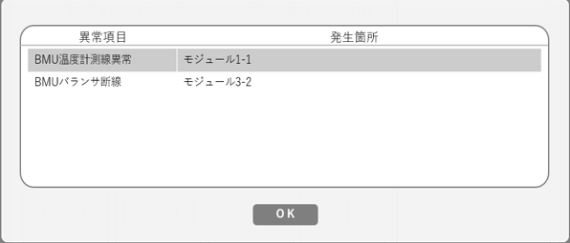 モジュール温度確認 | １．確認対象のバンク12とモジュール4のセル電圧を設定する 値は「状態表示_モジュール温度」シートにて作成する ２．状態表示画面の"バンクの状態"エリアから 1で設定したバンク12をクリックして 状態表示>バンク12画面に遷移する ３．モジュール4[℃]をクリックする ４．モジュール温度一覧が表示されるので、設定した値と差異がないかを確認する | 同上 | 同上 |  | 未実施
 |  | 異常発生箇所画面 値表示確認 軽故障 | 異常発生箇所画面 値表示確認 軽故障 | BMUバランサ断線 モジュール１、BMU１ | 前提：確認項目3の異常項目を設定する １．状態表示画面から任意のバンクをクリックする ２．選択したバンクの状態 画面の[異常発生箇所]ボタンをクリックする ３．異常項目欄と発生箇所欄を確認する | 異常項目欄に前提で設定した異常項目名、 発生箇所欄に前提で設定した発生箇所 が表示されていること | 期待値通りであること |  | QA | 異常項目、BMU設定方法が不明 QANo23
 |  |  |  | 気圧検出異常 モジュール４、BMU２ | 同上 | 同上 | 同上 |  | QA
 |  | 異常発生箇所画面 値表示確認 重故障 | 異常発生箇所画面 値表示確認 重故障 | BMU電圧値取得異常 モジュール１、BMU１ | 前提：確認項目3の異常項目を設定する １．状態表示画面から任意のバンクをクリックする ２．選択したバンクの状態 画面の[異常発生箇所]ボタンをクリックする ３．異常項目欄と発生箇所欄を確認する | 異常項目欄に前提で設定した異常項目名、 発生箇所欄に前提で設定した発生箇所 が表示されていること | 期待値通りであること |  | QA | 異常項目、BMU設定方法が不明 QANo23
 |  |  |  | BMUセル電圧線断線 モジュール1、BMU1 | 同上 | 同上 | 同上 |  | QA
 |  |  |  | BMUセル電圧線短絡 モジュール1、BMU2 | 同上 | 同上 | 同上 |  | QA
 |  |  |  | BMU温度計測線異常 モジュール2、BMU1 | 同上 | 同上 | 同上 |  | QA
 |  |  |  | BMU温度計測線短絡 モジュール2、BMU2 | 同上 | 同上 | 同上 |  | QA
 |  |  |  | BMU温度計測線断線 モジュール3、BMU1 | 同上 | 同上 | 同上 |  | QA
 |  |  |  | BMU温度計測線故障 モジュール3、BMU2 | 同上 | 同上 | 同上 |  | QA
 |  |  |  | BMU AFE通信遮断 モジュール4、BMU1 | 同上 | 同上 | 同上 |  | QA
...

状態表示_セル電圧＿
...
 |  | 0 | 1 | 2 | 3 | 4 | 5 | 6 | 7 | 8 | 9 | 10 | 11 | 12 | 13 | 0 | 1
 |  | 0 | 0 | 1 | 0 | 1 | 1 | 1 | 0 | 1 | 1 | 1 | 0 | 0 | 0 | 0 | 0
 |  | 0 | 0 | 1 | 0 | 1 | 1 | 1 | 0 | 1 | 1 | 1 | 0 | 0 | 0 | 0 | 0
 |  | セル電圧１
 |  | 14bit |  |  |  |  |  |  |  |  |  |  |  |  |  | 14bit
 |  | 0 | 0 | 1 | 0 | 1 | 1 | 1 | 0 | 1 | 1 | 1 | 0 | 0 | 0 | 0 | 0
 |  |  |  |  |  |  |  |  |  | 00011110
 |  |  |  |  |  |  |  |  |  | 30
 |  |  |  |  |  |  |  |  |  | 1E
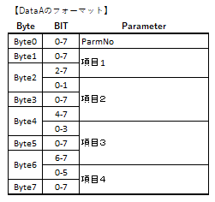
...
 |  |  |  |  |  |  |  |  |  |  |  |  |  |  |  | 0010 | 2
 |  |  |  |  |  |  |  |  |  |  |  |  |  |  |  | 1110 | E
 |  |  |  |  |  |  |  |  |  |  |  |  |  |  |  | 1110 | E
 |  |  |  |  |  |  |  |  |  |  |  |  |  |  |  | 0000 | 0
 |  |  |  |  |  |  |  |  |  |  |  |  |  |  |  | 1011 | B
 |  |  |  |  |  |  |  |  |  |  |  |  |  |  |  | 1011 | B
 |  |  |  |  |  |  |  |  |  |  |  |  |  |  |  | 1000 | 8
 |  |  |  |  |  |  |  |  |  |  |  |  |  |  |  | 0010 | 2
 |  |  |  |  |  |  |  |  |  |  |  |  |  |  |  | 1110 | E
 |  |  |  |  |  |  |  |  |  |  |  |  |  |  |  | 1110 | E
 |  |  |  |  |  |  |  |  |  |  |  |  |  |  |  | 0000 | 0
 |  |  |  |  |  |  |  |  |  |  |  |  |  |  |  | 1011 | B
 |  |  |  |  |  |  |  |  |  |  |  |  |  |  |  | 1011 | B
hex |  |  | 00101110111000 |  |  |  |  |  |  |  |  |  |  |  |  | 1000 | 8
25 |  |  |  |  |  |  |  |  |  |  |  |  |  |  |  |  | 3000を14ビットの2進数で表現すれば、00101110111000です。
 | #NUM! |  | 00101110 |  | 46 |  |  |  |  |  |  |  |  |  |  |  | あとは、お伝えしている枠に2進数値を入れるだけです。
03 |  |  | 111000 |  | 56 |  |  |  |  |  |  |  |  |  |  |  | 0010 →2
 |  |  |  |  |  |  |  |  |  |  |  |  |  |  |  |  | 1110 →E
 |  |  |  |  |  |  |  |  |  |  |  |  |  |  |  |  | 1110 →E
 |  |  |  |  |  |  |  |  |  |  |  |  |  |  |  |  | 00 →0
 |  |  |  |  |  |  |  |  |  |  |  |  |  |  |  |  | となるので、こうではないですか? (セル電圧2～4は0と仮定した場合)
 |  |  |  |  |  |  |  |  |  |  |  |  |  |  |  |  | 01 2E E0 00 00 00 00 00
 |  |  |  |  |  |  |  |  |  |  |  |  |  |  |  |  | 01 2E E0 BB 82 EE 0B B8
...

参考
【保守設定】
 | ■MBCU 故障解除
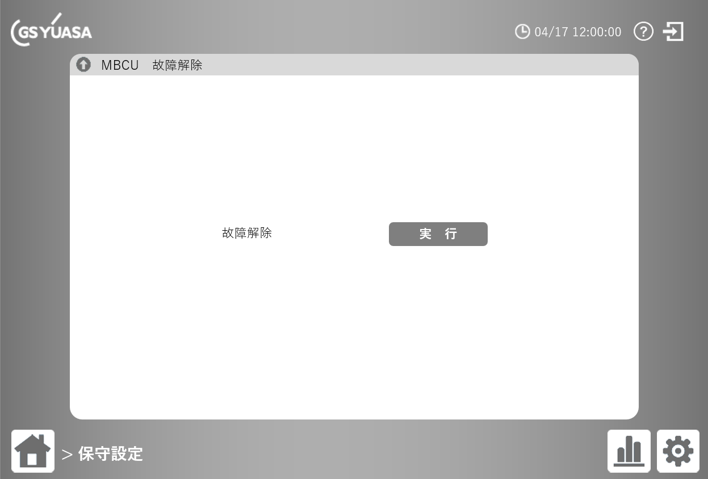

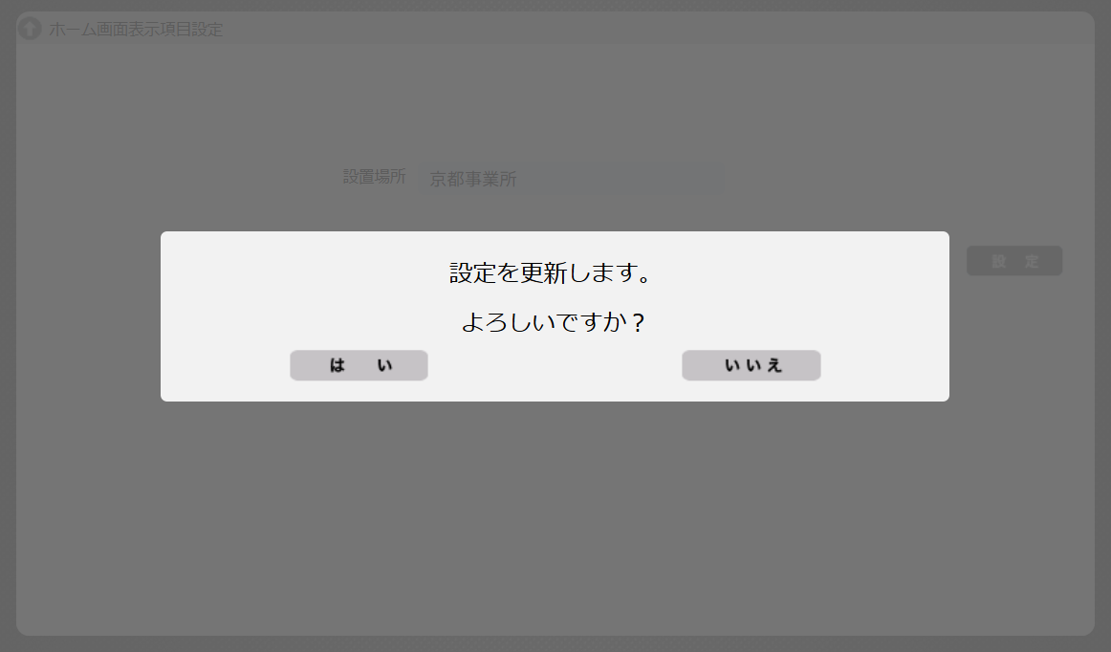

 | ■MBCU 時計同期設定
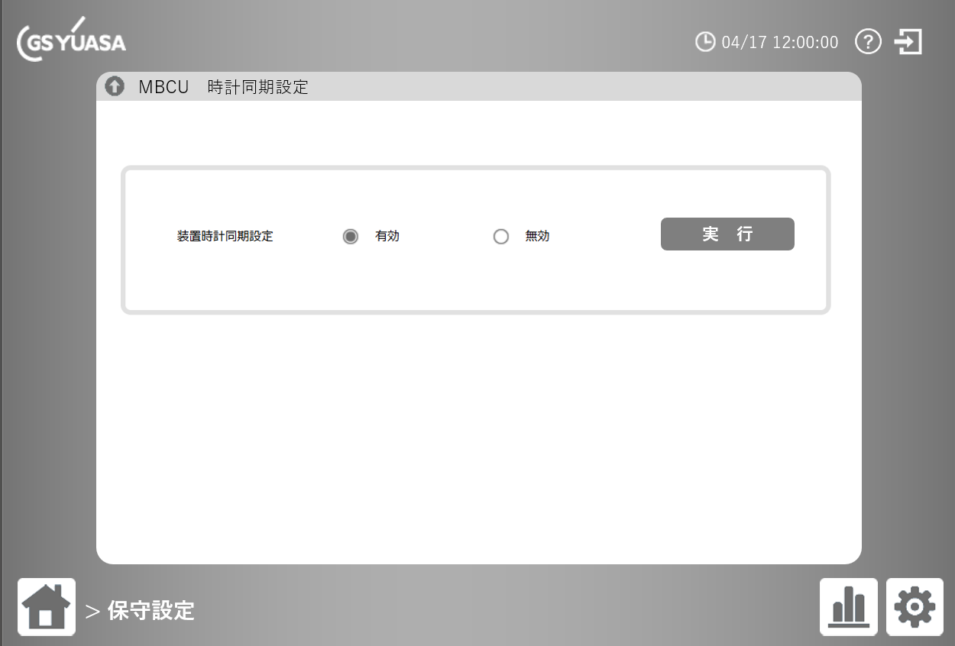

【BMS FWアップデート】
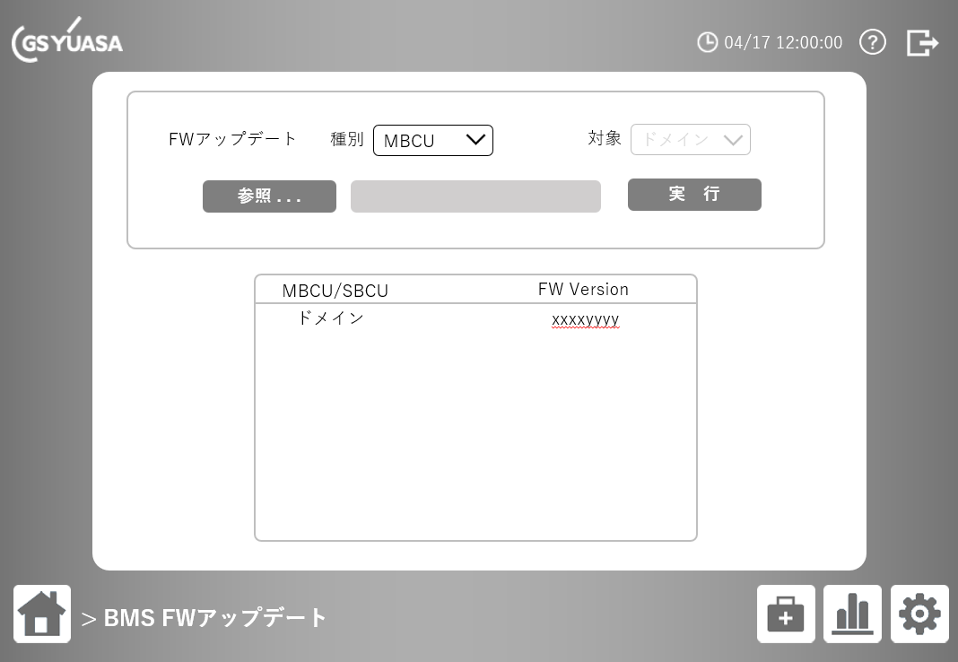

 |  | 選択したFWアップデート対象の、現在のFWバージョンを表示する。 |  |  |  |  |  | ■FWアップデート中画面
 |  | 種別でBMUを選択した場合は、選択バンク番号の各BMUのバージョン情報を表示 |  |  |  |  |  | FWアップデート中は、常にFWアップデート中のメッセージを表示する。

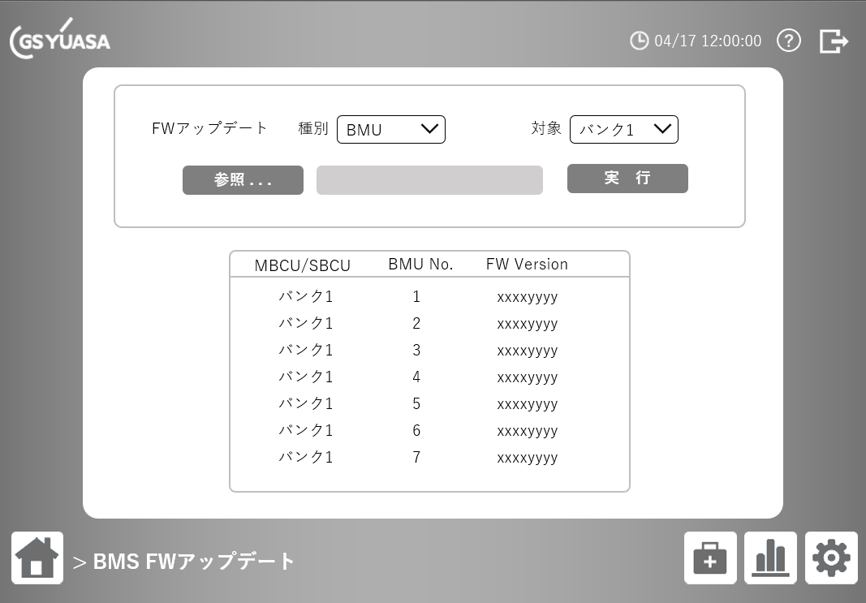
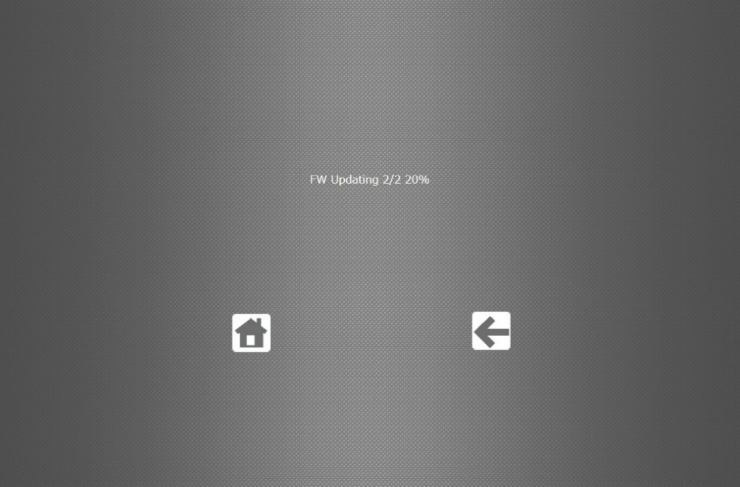

【チラー状態表示】
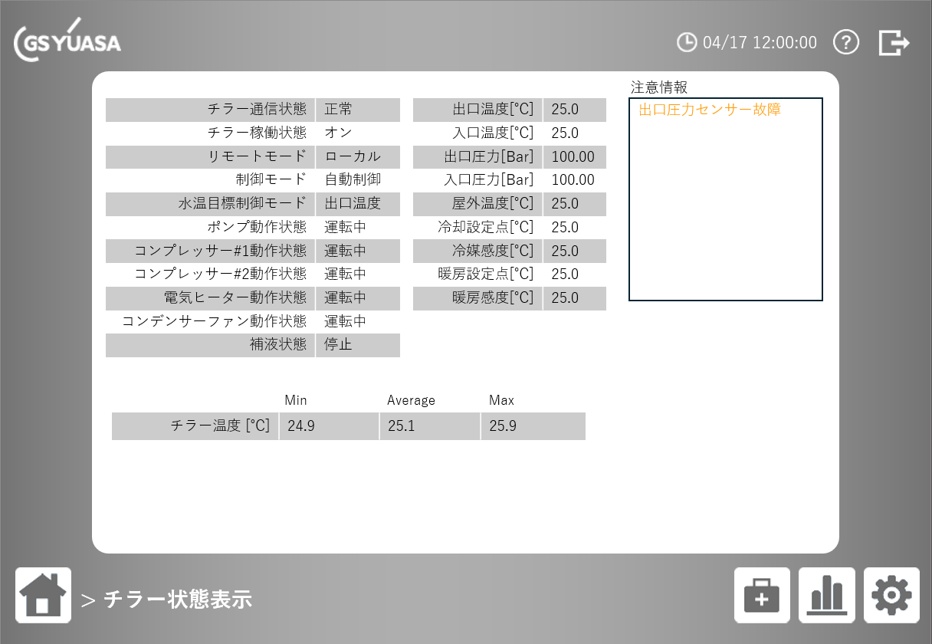

【エアコン状態表示】
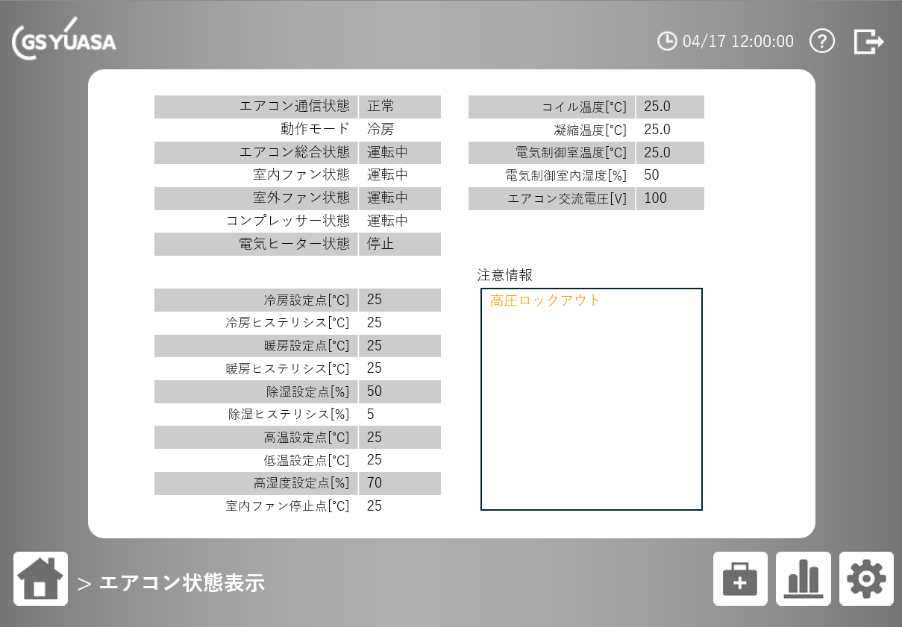

【除湿器状態表示】
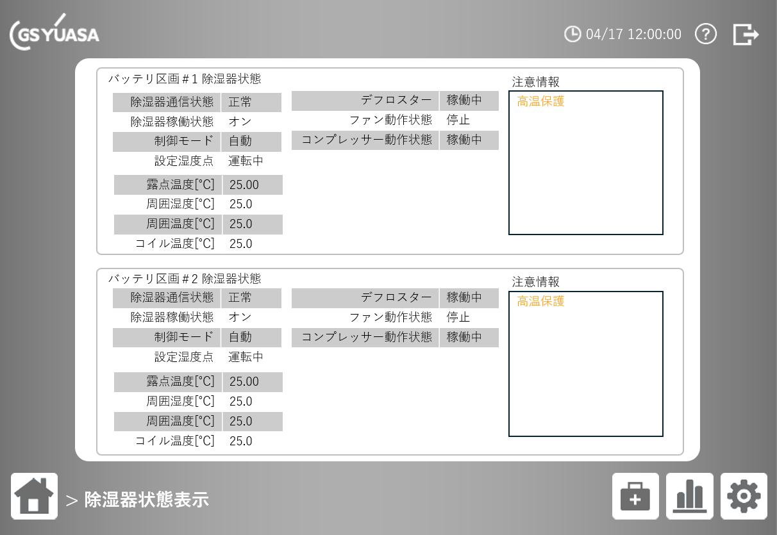

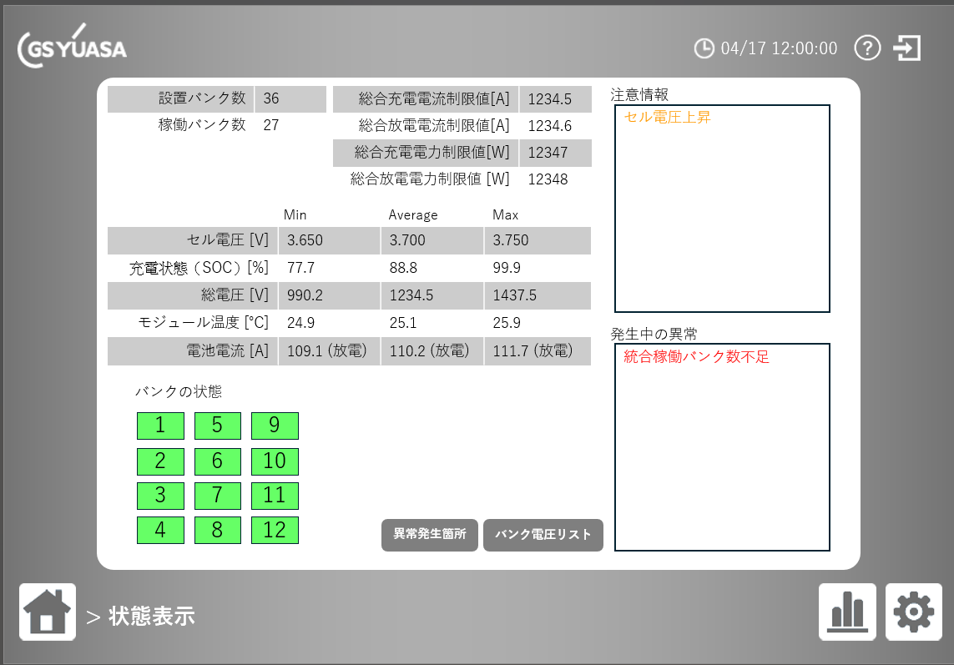
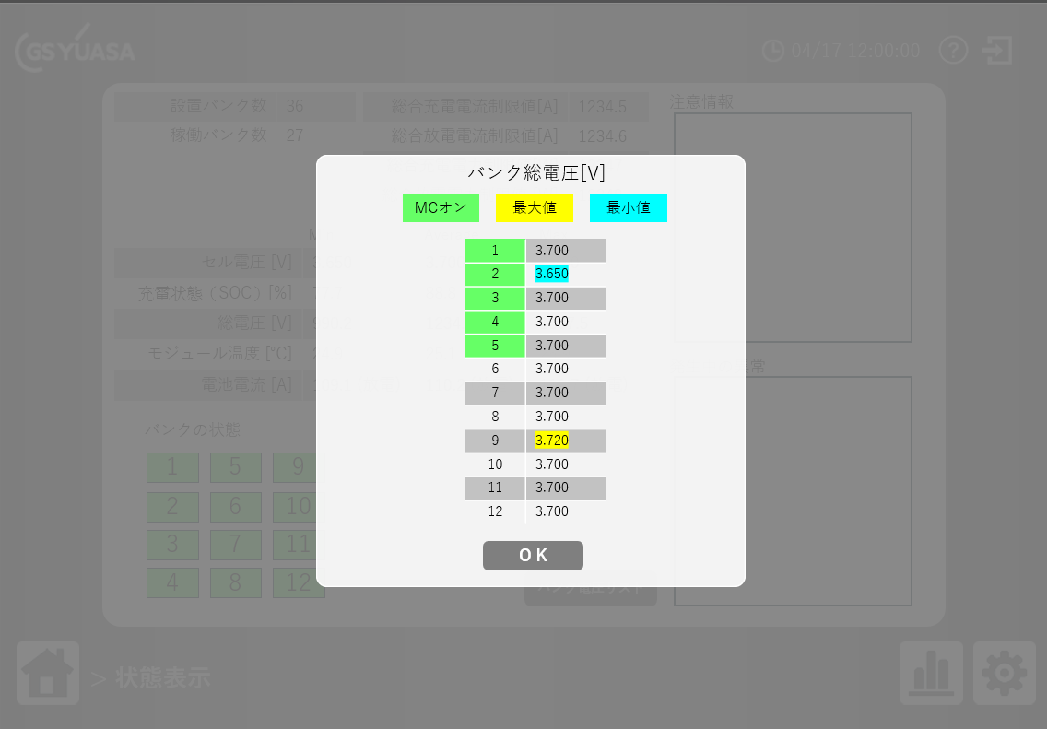
【状態表示】
 | ■全バンク状態 画面
 |  |  |  |  | バンク許容範囲：0.0 – 2000.0
 |  |  |  |  | 参考：ES4_CAN通信仕様書.docx
 |  |  |  |  |  | ■4.1.12. SBCU_X_Debug_Inf (X = 1,2,3,…,12)

 |  | NICR |  |  |  | NICE | 装置本体との通信でバンク状態フラグを取得しないため警告検知はしない
バンク状態 表示
バンク状態 表示

 | ■バンク○状態 画面
 | NICR | NICE | セル数のみを表示
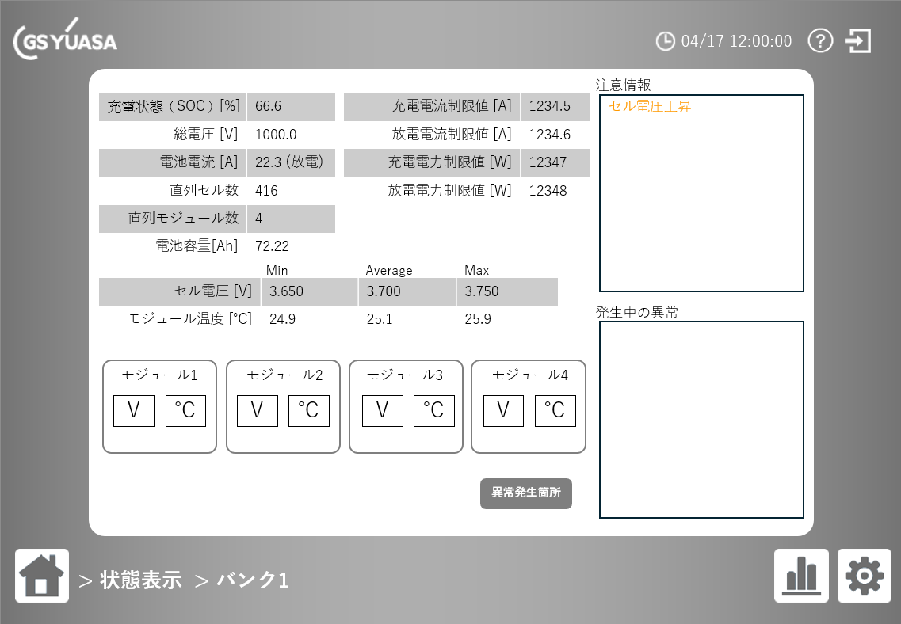
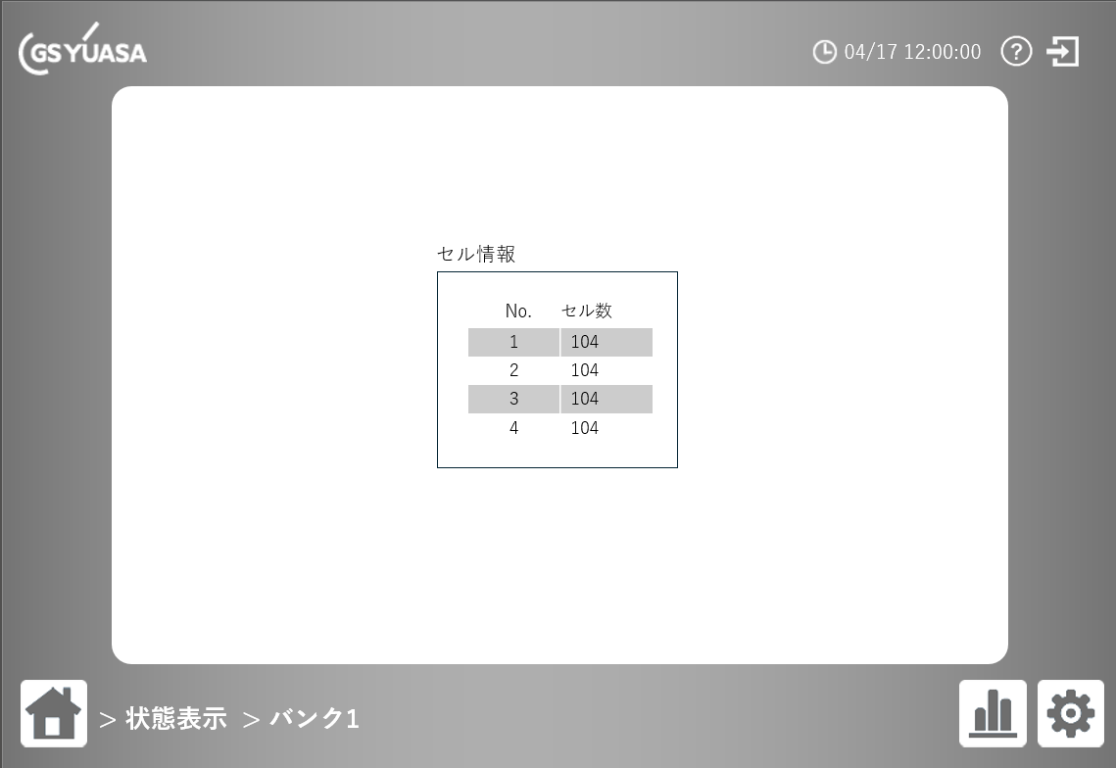

 | モジュール○ [V] クリック時に表示される セル電圧一覧 画面 |  |  | モジュール○ [℃] クリック時に表示される モジュール温度一覧 画面

